00 表紙・目次
構造設計 問題集 総合版（RC マンション設計担当・新入社員向け）
全34テーマ・163図解・全問解答つき。分野A〜Hの順に学ぶと、上部構造 → 荷重 → 地盤・基礎 と設計の流れを上流から下流までたどれます。数値例はすべて検算済み。規準・告示に依存する値には『確認要』を明記しています。

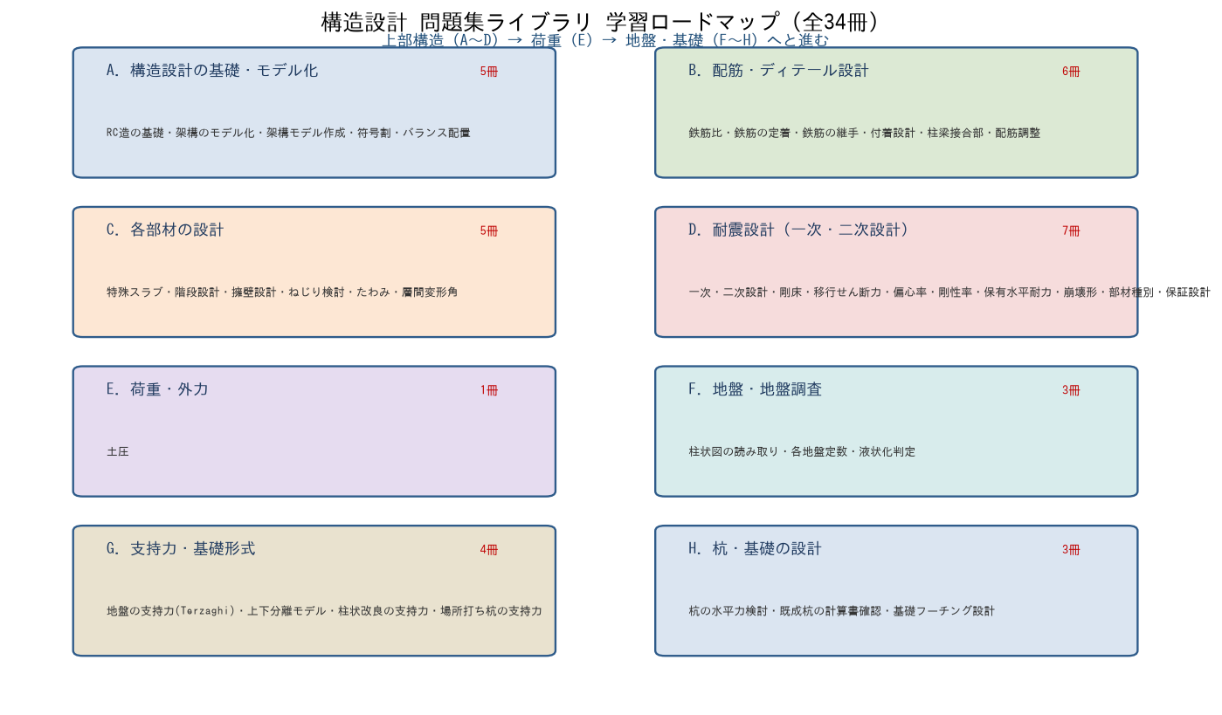

■ 収録テーマ一覧（テーマ名をクリックすると該当シートへ移動）
No. | 分野 | テーマ | シート | 節数 | 図数
A. 構造設計の基礎・モデル化
1 | A | RC造の基礎 | 01 RC造の基礎 | 7 | 5
2 | A | 架構のモデル化 | 02 架構のモデル化 | 7 | 5
3 | A | 架構モデル作成 | 03 架構モデル作成 | 6 | 4
4 | A | 符号割 | 04 符号割 | 7 | 8
5 | A | バランス配置 | 05 バランス配置 | 8 | 6
B. 配筋・ディテール設計
6 | B | 鉄筋比 | 06 鉄筋比 | 8 | 6
7 | B | 鉄筋の定着 | 07 鉄筋の定着 | 7 | 5
8 | B | 鉄筋の継手 | 08 鉄筋の継手 | 7 | 5
9 | B | 付着設計 | 09 付着設計 | 7 | 5
10 | B | 柱梁接合部 | 10 柱梁接合部 | 7 | 5
11 | B | 配筋調整 | 11 配筋調整 | 6 | 4
C. 各部材の設計
12 | C | 特殊スラブ | 12 特殊スラブ | 8 | 6
13 | C | 階段設計 | 13 階段設計 | 8 | 6
14 | C | 擁壁設計 | 14 擁壁設計 | 8 | 6
15 | C | ねじり検討 | 15 ねじり検討 | 8 | 6
16 | C | たわみ層間変形角 | 16 たわみ層間変形角 | 7 | 5
D. 耐震設計（一次・二次設計）
17 | D | 一次二次設計 | 17 一次二次設計 | 7 | 5
18 | D | 剛床移行せん断力 | 18 剛床移行せん断力 | 7 | 5
19 | D | 偏心率剛性率 | 19 偏心率剛性率 | 8 | 6
20 | D | 保有水平耐力 | 20 保有水平耐力 | 5 | 3
21 | D | 崩壊形 | 21 崩壊形 | 7 | 5
22 | D | 部材種別 | 22 部材種別 | 6 | 4
23 | D | 保証設計 | 23 保証設計 | 5 | 3
E. 荷重・外力
24 | E | 土圧 | 24 土圧 | 7 | 5
F. 地盤・地盤調査
25 | F | 柱状図の読み取り | 25 柱状図の読み取り | 6 | 4
26 | F | 各地盤定数 | 26 各地盤定数 | 6 | 4
27 | F | 液状化判定 | 27 液状化判定 | 6 | 4
G. 支持力・基礎形式
28 | G | 地盤の支持力 | 28 地盤の支持力 | 6 | 4
29 | G | 上下分離モデル | 29 上下分離モデル | 6 | 4
30 | G | 柱状改良の支持力 | 30 柱状改良の支持力 | 6 | 4
31 | G | 場所打ち杭の支持力 | 31 場所打ち杭の支持力 | 6 | 4
H. 杭・基礎の設計
32 | H | 杭の水平力検討 | 32 杭の水平力検討 | 6 | 4
33 | H | 既成杭の計算書確認 | 33 既成杭の計算書確認 | 6 | 4
34 | H | 基礎フーチング設計 | 34 基礎フーチング設計 | 6 | 4

※ 各テーマシートは『目次 → 内容（図解＋問題）→ 解答』を縦に連結しています。先頭の「▲ 目次シートへ戻る」でこのページに戻れます。

01 RC造の基礎
01. RC造の基礎 ［A. 構造設計の基礎・モデル化］
▲ 目次シートへ戻る

【目次】
RC 造の基礎理解 問題集（構造設計部・新人向け）
テーマ No.1：鉄筋コンクリート造を学ぶ最初の一歩。材料の役割、長所短所、スパン感覚、耐震スリット、要求性能の 5 項目。各シートに図、最後に解答。

No. | シート | 到達目標 | 図
1-1 | No.1-1 材料の役割 | コンクリートと鉄筋の役割を理解している | 梁の曲げ応力
1-2 | No.1-2 長所・短所 | RC 造の長所・短所を理解している | 比較表
1-3 | No.1-3 スパン・片持ち | 適切なスパン・片持ち出寸法を理解している | 梁せい/片持ち
1-4 | No.1-4 耐震スリット | 耐震スリットの目的・要求性能を理解している | 短柱化の防止
1-5 | No.1-5 要求性能 | 使用性・損傷制御性・安全性を理解している | 3レベル図

※ ご提示の項番で No.1-3 が 2 つあったため、耐震スリットを 1-4、要求性能を 1-5 に整理しています。

【No.1-1 材料の役割】
No.1-1 コンクリートと鉄筋の役割

■ 図 1-1 単純梁における応力分担
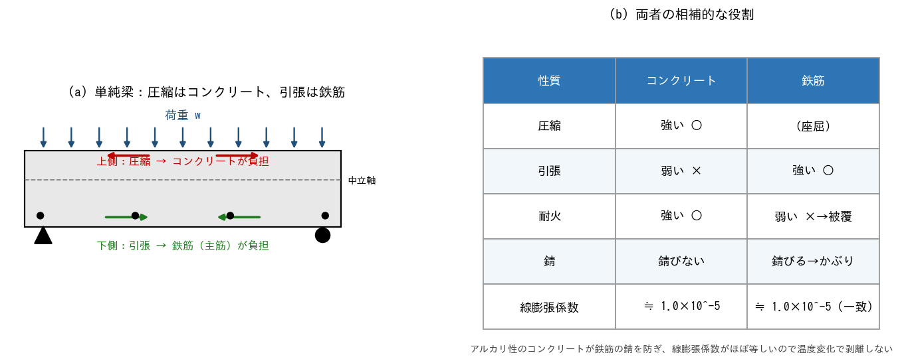

■ 問題 1 役割の穴埋め
(1) コンクリートは【 ① 】に強く【 ② 】に弱い。鉄筋は【 ③ 】に強い。
(2) 単純梁に鉛直荷重が載るとき、上側は【 ④ 】・下側は【 ⑤ 】になる。よって主筋は梁の【 ⑥ 】側に多く配置する。
(3) 片持ち梁では引張が【 ⑦ 】側に出るので、主筋は【 ⑧ 】側に配置する。

■ 問題 2 なぜ両者を組み合わせるか
コンクリートと鉄筋が一体で働ける理由を 3 つ挙げよ（付着／線膨張係数／アルカリ性 の語を使う）。

■ 問題 3 かぶり厚さの意味
鉄筋を覆うコンクリート（かぶり厚さ）の役割を 2 つ挙げよ（耐久性・耐火 の観点）。また、かぶり不足で起こる代表的な劣化現象を答えよ。

■ 問題 4 記号の対応
部材 | 主な役割 | 対応(記入)
主筋（軸方向鉄筋） | 曲げによる引張力を負担
あばら筋・帯筋（せん断補強筋） | せん断力負担・主筋座屈拘束・じん性
コンクリート | 圧縮力負担・鉄筋保護

【No.1-2 長所・短所】
No.1-2 RC 造の長所・短所

■ 問題 1 長所・短所の分類
次の特徴を RC 造の【長所】か【短所】に分類し、表に○を付けよ。

No. | 特徴 | 長所/短所(記入)
(1) | 耐火性に優れる
(2) | 自重が重い（地震力が大きくなる）
(3) | 遮音性・遮熱性が高い
(4) | 自由な形状をつくれる（型枠次第）
(5) | 工期が長い（養生期間が必要）
(6) | ひび割れが生じやすい
(7) | 耐久性が高い（適切なかぶりで長寿命）
(8) | 解体・改修が難しい
(9) | 剛性が高く揺れにくい（居住性良）
(10) | 品質が施工・養生に左右される

■ 問題 2 他構造との比較
RC 造・S 造・木造 を、次の観点で◎○△で相対評価せよ。

観点 | RC造 | S造 | 木造
耐火性
自重（軽さ）
大スパン適性
工期
遮音性
剛性（揺れにくさ）

■ 問題 3 短所への対策
RC 造の代表的短所「自重が重い」「ひび割れ」「工期が長い」に対し、実務でとられる対策を各 1 つ挙げよ（軽量コンクリート/ひび割れ誘発目地/プレキャスト 等）。

■ 補足図（理解の整理）
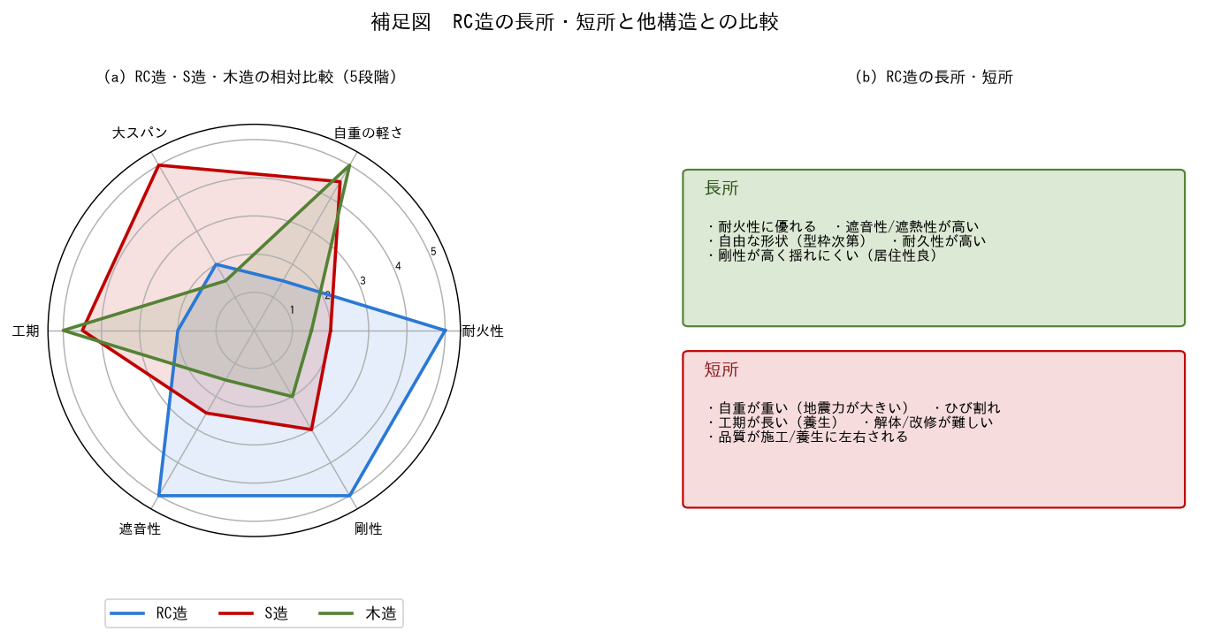

【No.1-3 スパン・片持ち】
No.1-3 適切なスパン・片持ち出寸法

■ 図 1-3 梁せいとスパン／片持ち梁

■ 問題 1 梁せいの目安
RC 大梁の梁せい D は スパン L の 1/10〜1/12 が目安。次の表を埋めよ。

スパン L (m) | D=L/12 (mm) | D=L/10 (mm) | 採用例 (記入)
6
8
10
12

■ 問題 2 スパンの考え方
(1) RC ラーメンの一般的な経済スパンは何 m 程度か。また大スパン（12m 超）にするとどんな問題が出るか 2 つ。
(2) スラブの厚さの目安（短辺スパンの 1/30〜1/40）から、短辺 6m のスラブ厚を求めよ。

■ 問題 3 片持ち部材
(1) バルコニーなど RC 片持ち梁の出寸法 Lc の一般的な上限は何 m 程度か。
(2) 片持ち梁で主筋を上側に配する理由を、引張側の観点から説明せよ。
(3) 出寸法が大きいと顕在化する問題を 2 つ挙げ、対策（先端梁・ハンチ・プレストレス 等）を 1 つ述べよ。

■ 問題 4 たわみの感覚
片持ち梁のたわみは出寸法の 4 乗に比例する（δ∝Lc⁴）。出を 1.5m から 2.0m にすると、たわみは何倍になるか計算せよ。

【No.1-4 耐震スリット】
No.1-4 耐震スリットの目的・要求性能

■ 図 1-4 耐震スリットによる短柱せん断破壊の防止
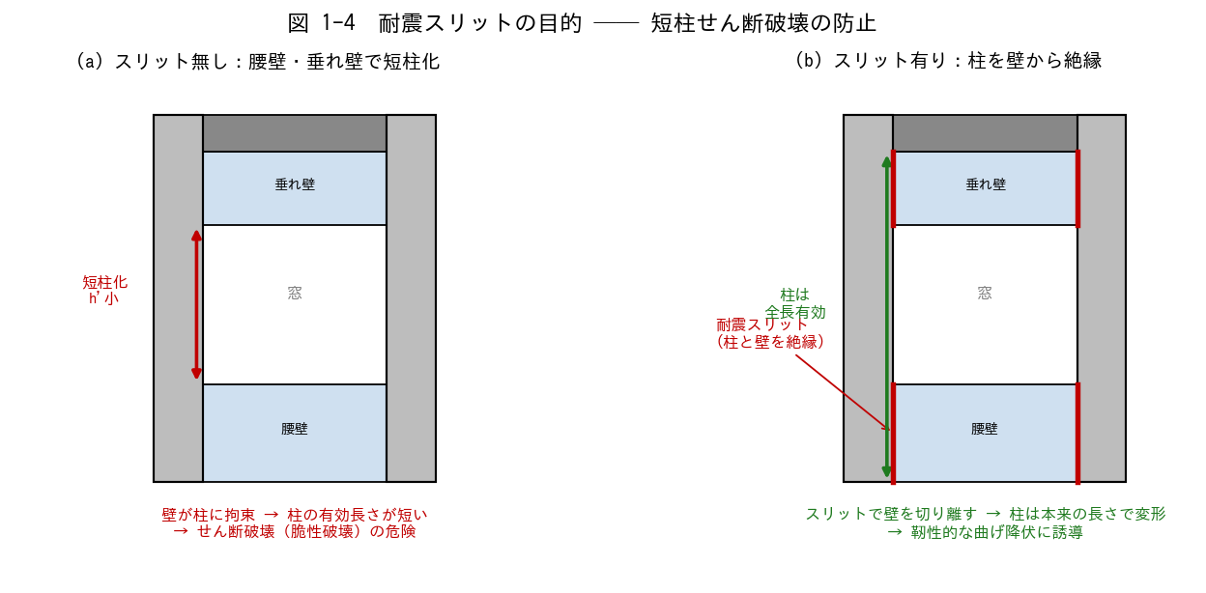

■ 問題 1 短柱問題の理解
(1) 腰壁・垂れ壁が柱に取り付くと、柱の有効長さはどうなるか。それにより柱の剛性・負担せん断力はどう変化するか。
(2) 「短柱」が危険とされる理由を、せん断破壊と曲げ破壊の違い（脆性 vs 靭性）から説明せよ。

■ 問題 2 耐震スリットの目的
耐震スリットを設ける目的を 2 つ挙げよ（短柱化の防止／非構造壁の応力集中回避）。

■ 問題 3 完全スリットと部分スリット
種類 | 壁との縁切り | 特徴 | 用途(記入)
完全スリット | 全周を絶縁 | 柱を完全に独立。耐震上は確実
部分スリット | 一部のみ絶縁 | 壁の一部を耐震要素として残す

上表をふまえ、「壁を耐震要素として積極活用する設計」と「スリットで柱を守る設計」のどちらを選ぶかは何で決まるか述べよ。

■ 問題 4 スリットの要求性能
耐震スリット（材料・納まり）に求められる性能を挙げよ。(a) 地震時の層間変形に追従 (b) 止水・耐火・遮音 (c) 経年劣化 ── それぞれ具体的にどう対応するか。

【No.1-5 要求性能】
No.1-5 使用性・損傷制御性・安全性の要求性能

■ 図 1-5 3 つの要求性能と地震レベルの対応
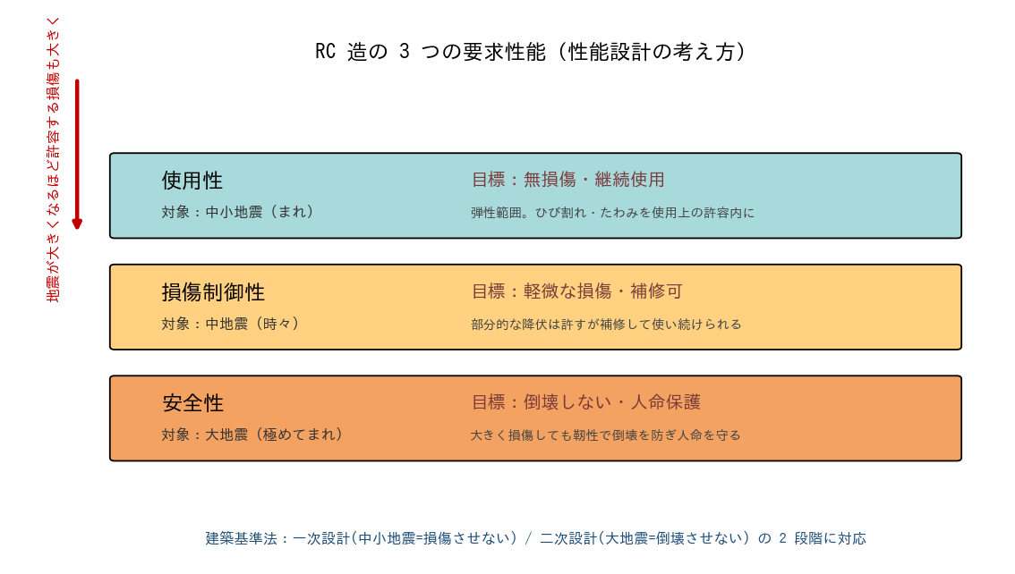

■ 問題 1 3 性能の対応づけ
次の性能・地震レベル・目標状態を正しく結びつけよ。

要求性能 | 対象の地震 | 目標とする状態(記入)
使用性 | 中小地震（数十年に一度）
損傷制御性 | 中地震（数十〜百年に一度）
安全性 | 大地震（数百年に一度）

■ 問題 2 一次設計・二次設計との対応
建築基準法の一次設計（許容応力度計算）と二次設計（保有水平耐力等）は、上の 3 性能のどれに対応するか整理せよ。

■ 問題 3 性能と設計指標
性能 | 主な照査指標 | 代表的な限界値の例(記入)
使用性 | 層間変形角・ひび割れ幅・たわみ
損傷制御性 | 部材の降伏・層間変形角
安全性 | 保有水平耐力・靭性（崩壊機構）

■ 問題 4 なぜ大地震で損傷を許すのか
「大地震時に損傷を許容するが倒壊させない」という考え方が合理的である理由を、経済性と安全性の両面から説明せよ（弾性設計でまかなう場合との比較）。

■ 問題 5 RC 部材を靭性的にする工夫
安全性能（大地震で粘る）を確保するための RC 部材の工夫を 3 つ挙げよ（せん断補強筋を密に／曲げ降伏先行（柱梁耐力比）／靭性指針の遵守 等）。

【解答】
解答・解説
No.1-1 材料の役割
問1：①圧縮 ②引張 ③引張 ④圧縮 ⑤引張 ⑥下 ⑦上 ⑧上。（曲げで引張が出る側に主筋を置くのが大原則）
問2：①付着＝鉄筋表面の節とコンクリートが噛み合い一体で力を伝達。②線膨張係数がほぼ等しい(≒1.0×10⁻⁵)ため温度変化で剥離しない。③コンクリートのアルカリ性が鉄筋表面に不動態被膜を作り錆を防ぐ。
問3：①耐久性＝鉄筋の錆（中性化・塩害）を防ぐ。②耐火＝火災時に鉄筋温度上昇を遅らせ強度低下を防ぐ。かぶり不足→中性化が早く進み鉄筋が錆びて膨張し『かぶりコンクリートの剥落（爆裂）』が起こる。
問4：主筋＝曲げ引張、あばら筋/帯筋＝せん断・座屈拘束・靭性、コンクリート＝圧縮・鉄筋保護。
No.1-2 長所・短所
問1：長所＝(1)(3)(4)(7)(9)、短所＝(2)(5)(6)(8)(10)。耐火・遮音・自由形状・耐久・剛性は長所、重量・工期・ひび割れ・解体困難・品質ばらつきは短所。
問2(例)：耐火＝RC◎/S△(被覆要)/木△。軽さ＝RC△/S○/木◎。大スパン＝RC△/S◎/木△。工期＝RC△/S○/木◎。遮音＝RC◎/S△/木△。剛性＝RC◎/S○/木△。
問3：自重→軽量コンクリート・中空スラブ・部材断面の最適化。ひび割れ→ひび割れ誘発目地・収縮低減剤・適切な養生。工期→プレキャスト(PCa)化・ハーフPCa・型枠の合理化。
No.1-3 スパン・片持ち
問1：D=L/12 と L/10：L6m→500/600、L8m→667/800、L10m→833/1000、L12m→1000/1200(mm)。
問2：(1)RCラーメンの経済スパンは 6〜8m 程度。大スパン化→梁せいが過大になり階高増・自重増、たわみ・ひび割れ制御が困難（PC やS梁の検討要）。(2)短辺6m → 厚さ6000/40〜6000/30 = 150〜200mm 程度。
問3：(1)片持ち出 Lc は概ね 2m 程度が目安(バルコニー)。(2)片持ちは固定端上側が引張になるため主筋を上側に配する。(3)問題＝たわみ大・ひび割れ・振動。対策＝先端に小梁、根元ハンチ、PC 導入、出寸法の抑制。
問4：δ∝Lc⁴。(2.0/1.5)⁴ = (1.333)⁴ ≒ 3.16 倍。出を1.33倍にするとたわみは約3.2倍。
No.1-4 耐震スリット
問1：(1)腰壁・垂れ壁が付くと柱の自由に変形できる長さ(内法高さ)が短くなる(短柱化)。剛性は長さの3乗に反比例で急増し、地震力(せん断力)が短柱に集中する。(2)短柱はせん断破壊しやすい。せん断破壊は予兆なく急激に耐力を失う脆性破壊で、曲げ降伏(靭性的でねばる)より危険。1968十勝沖・1995阪神で多数被害。
問2：①腰壁・垂れ壁による柱の短柱化を防ぎ、柱を本来の長さで曲げ降伏させる。②非構造の雑壁が地震時に構造体へ予期せぬ応力集中・損傷を与えるのを防ぐ。
問3：完全スリット→柱を守りたい/雑壁を構造に見込まない設計。部分スリット→壁の一部を耐震要素に使いつつ短柱化は避けたい設計。選択は『その壁を構造耐力に算入するか否か(構造計画)』で決まる。
問4：(a)層間変形追従＝スリット幅を想定変形以上に確保し、変形を吸収できる材料(発泡材＋シーリング)。(b)止水・耐火・遮音＝耐火目地材・バックアップ材・シーリングで確保。(c)経年劣化＝シーリングの打替えメンテ、紫外線・水を考慮した材料選定。
No.1-5 要求性能
問1：使用性→中小地震→無損傷で継続使用(弾性)。損傷制御性→中地震→補修可能な軽微損傷。安全性→大地震→倒壊せず人命保護。
問2：一次設計(許容応力度計算)＝中小地震で部材を許容応力度内に収める→使用性・損傷制御性。二次設計(保有水平耐力・層間変形・剛性率偏心率)＝大地震で倒壊させない→安全性。
問3(例)：使用性＝層間変形角 1/200 以下、ひび割れ幅 0.3mm 程度以下。損傷制御性＝主要部材が降伏しない〜軽微、層間変形角 1/100 程度。安全性＝保有水平耐力 ≥ 必要保有水平耐力、靭性ある崩壊機構(全体降伏型)。
問4：大地震を全て弾性で受けると部材が過大・非経済。発生頻度が極めて低い大地震に対しては『損傷を許容して靭性で倒壊を防ぐ』方が経済合理的かつ人命安全を確保できる。これが性能設計(2段階設計)の基本思想。
問5：①せん断補強筋(帯筋・あばら筋)を密に配しせん断破壊を防ぐ。②柱梁耐力比>1で梁先行降伏(全体崩壊型)に誘導し層崩壊を防ぐ。③靭性保証型設計指針に従い、曲げ降伏がせん断耐力に先行するよう設計。

02 架構のモデル化
02. 架構のモデル化 ［A. 構造設計の基礎・モデル化］
▲ 目次シートへ戻る

【目次】
架構の耐震設計とモデル化 問題集（RC マンション設計担当・新人向け）
テーマ No.4：RC 造マンションの構造設計を担当する想定で、ラーメン架構・耐震壁架構の耐震設計の考え方と、一貫計算に入力する解析モデル（線材置換・剛域・壁エレメント・開口低減）を学ぶ。各シートに図、最後に解答。

No. | シート | 到達目標 | 図
4-1 | No.4-1 ラーメン架構 | ラーメン架構の耐震設計を理解している | 変形・崩壊形
4-2 | No.4-2 柱梁モデル化 | 線材置換・剛域等のモデル化を理解している | 剛域・協力幅
4-3 | No.4-3 耐震壁架構 | 耐震壁架構の耐震設計を理解している | 変形モード・分担
4-4 | No.4-4 壁モデル化 | エレメント置換・開口影響を理解している | 壁柱・開口周比
4-5 | No.4-5 バランス | 平面・立面バランスを理解している | 方向別架構・立面

凡例：ヒンジ＝○（白抜き=梁端・塗り=柱）、耐震壁＝ピンク斜線、剛域・剛梁＝黒太線、壁柱＝赤太線。偏心率・剛性率の数値計算は No.10 教材（バランス配置問題集）も併用のこと。

【No.4-1 ラーメン架構】
No.4-1 ラーメン架構の耐震設計

■ 図 4-1 水平力を受けるラーメンの変形と崩壊メカニズム
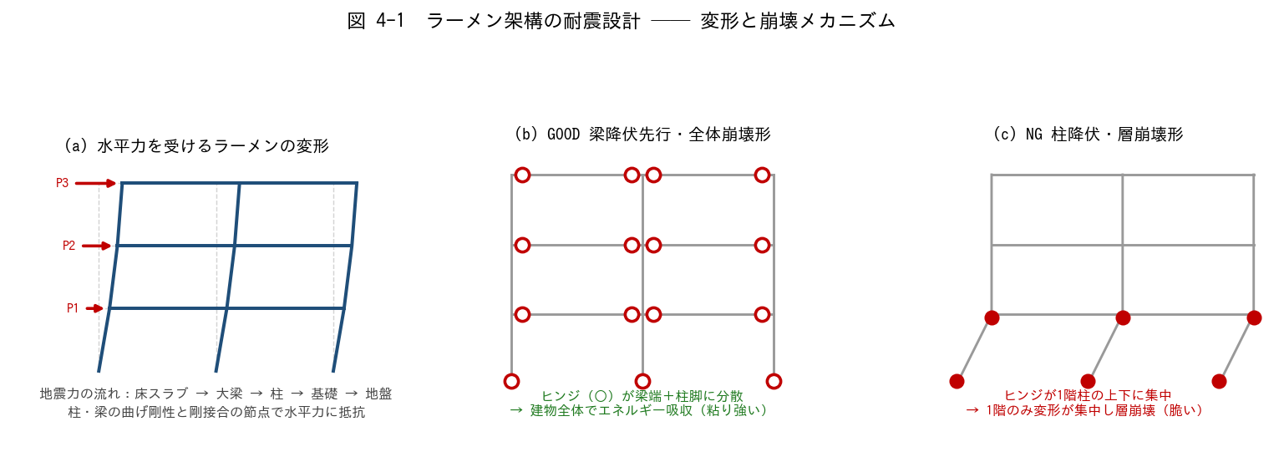

■ 問題 1 地震力の流れ（穴埋め）
地震力は、まず【 ① 】に慣性力として生じ、床の面内剛性を介して【 ② 】に伝わり、節点を通じて【 ③ 】のせん断力・曲げモーメントとなり、最後に【 ④ 】から地盤へ伝わる。
ラーメン架構は柱と梁を【 ⑤ 】接合（剛接合）した架構で、部材の【 ⑥ 】剛性で水平力に抵抗する。

■ 問題 2 柱の曲げモーメントと反曲点
(1) 水平力時、ラーメンの柱の曲げモーメント分布はどんな形になるか（直線／曲線、どこで M=0 か）。
(2) 中間階の柱の反曲点はおよそ柱のどの高さにあるか。
(3) 1 階柱（柱脚固定）の反曲点は中間階より上下どちらに移動するか。理由とともに。

■ 問題 3 柱せん断力の配分（D 値法の考え方）
1 階の層せん断力 Q1 = 600 kN を、柱の D 値（水平剛性の相対値）に比例して配分する。下表を埋めよ。

柱 | D 値 | 負担率 Di/ΣD (記入) | 負担せん断力 (kN) (記入)
柱 A（外柱） | 1.0
柱 B（内柱） | 2.0
柱 C（外柱） | 1.0
合計 | 4.0 | 1.00 | 600

内柱の D 値が外柱より大きい理由を、取り付く梁の本数（拘束）の観点で 1 行で。

■ 問題 4 強柱弱梁（崩壊形の設計）
(1) 図 4-1 の (b) 全体崩壊形と (c) 層崩壊形では、どちらを目指して設計するか。エネルギー吸収の観点で理由を述べよ。
(2) 「強柱弱梁」を実現するために、柱と梁の何を比較してどう設定するか（柱梁耐力比）。

■ 問題 5 マンション実務
マンションの桁行方向（X 方向）が純ラーメンになりやすい理由を住戸計画から説明し、純ラーメン方向の設計で注意すべき点（変形・梁せいと階高・乾式間仕切への影響）を2 つ挙げよ。

【No.4-2 柱梁モデル化】
No.4-2 柱・梁のモデル化（線材置換・剛域）

■ 図 4-2 線材置換・剛域・スラブ協力幅
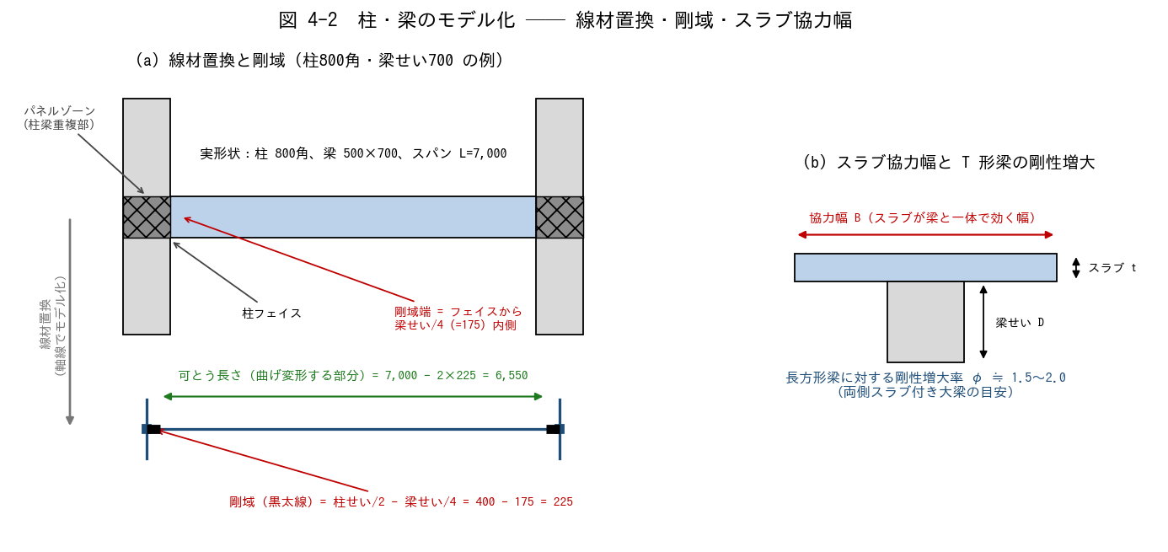

■ 問題 1 線材置換（穴埋め）
一貫構造計算では、柱・梁を断面の【 ① 】を通る線材に置き換える（線材置換）。線材は断面積 A・断面二次モーメント【 ② 】などの断面性能を持ち、柱梁の交点は【 ③ 】としてモデル化される。柱梁が重なり合う接合部パネルは変形が小さいため【 ④ 】として扱う。

■ 問題 2 剛域長さの計算
柱 800×800、大梁 500×700（B×D）、スパン L=7.0m（軸線間）、階高 h=3.0m（梁は上下とも せい 700）。剛域端は「フェイス位置から部材せいの 1/4 内側」とする。

項目 | 式 | 値 (mm) (記入)
梁の剛域長（片側） | 柱せい/2 − 梁せい/4
梁の可とう長さ | L − 2×剛域長
柱の剛域長（片側） | 梁せい/2 − 柱せい/4
柱の可とう長さ | h − 2×剛域長

■ 問題 3 剛域の意味
(1) 剛域を設けず部材全長を可とう（曲げ変形する）と仮定すると、建物の水平剛性は実際より大きく出るか小さく出るか。その結果、変形・周期の算定はどちら側にずれるか。
(2) 剛域を過大に取る（フェイスまで全部剛とする）と何が起こるか。

■ 問題 4 スラブ協力幅と剛性増大率
(1) 床スラブが付く大梁の曲げ剛性は、長方形梁単体より大きくなる。その理由を T 形断面の観点で 1 行で述べよ。
(2) 両側スラブ付き大梁の剛性増大率 φ の一般的な範囲はいくつか。剛性増大率を見込まないと応力配分・変形算定はどうずれるか。

■ 問題 5 断面性能の計算
大梁 500×700 の断面二次モーメント I = bD^3/12 を求めよ（mm4、有効数字 3 桁）。剛性増大率 φ=2.0 を見込んだ場合の評価剛性 EI はいくらか（Ec = 2.3×10^4 N/mm2 として）。

【No.4-3 耐震壁架構】
No.4-3 耐震壁架構の耐震設計

■ 図 4-3 耐震壁とフレームの変形モード・分担
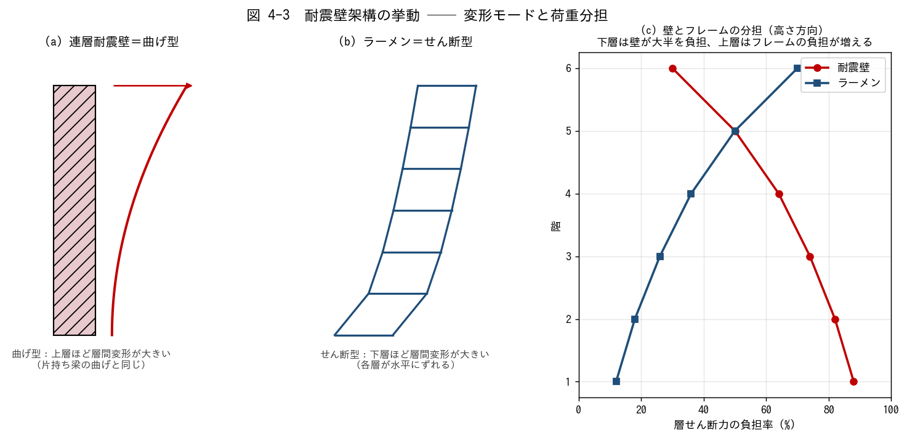

■ 問題 1 変形モードの判別
次の記述は「曲げ型（連層耐震壁）」「せん断型（ラーメン）」のどちらの説明か。

No. | 記述 | 曲げ型/せん断型 (記入)
(1) | 下層ほど層間変形角が大きい
(2) | 上層ほど層間変形角が大きい
(3) | 片持ち梁を立てたような変形
(4) | 各層が平行四辺形にずれる変形

■ 問題 2 壁とフレームの分担計算
1 階の層せん断力 Q = 1,000 kN。連層耐震壁の水平剛性 Kw = 8.0（相対値）、ラーメン構面が 2 枚で各 Kf = 1.0。剛性比例で配分した場合の負担を求めよ。

要素 | 剛性 K | 負担率 (記入) | 負担せん断力 (kN) (記入)
連層耐震壁 | 8.0
ラーメン構面×2 | 2.0
合計 | 10.0 | 1.00 | 1,000

■ 問題 3 連層耐震壁の設計方針（穴埋め）
連層耐震壁は大地震時に【 ① 】部の【 ② 】降伏が先行するように設計し、脆性的な【 ③ 】破壊を避ける。また壁の転倒モーメントにより基礎には【 ④ 】力が生じるため、杭の引抜き抵抗や直接基礎の浮き上がりを検討する。

■ 問題 4 相互作用の理解（○×）
No. | 記述 | ○× (記入)
(1) | 下層では壁が層せん断力の大半を負担する
(2) | 上層ではフレームの負担率が下層より増える
(3) | 壁とフレームの分担は全階で一定である
(4) | 頂部付近では壁のせん断力が負（逆向き）になることがある

■ 問題 5 マンション実務
妻側の連層耐震壁は大きな転倒モーメントを受ける。基礎設計で何を検討するか2 つ挙げよ（杭の引抜き／直接基礎の接地圧・浮き上がり）。また、ワンルーム系の細長いマンションで注意する指標（塔状比）にも触れよ。

【No.4-4 壁モデル化】
No.4-4 耐震壁のモデル化（エレメント置換・開口影響）

■ 図 4-4 エレメント置換と開口周比
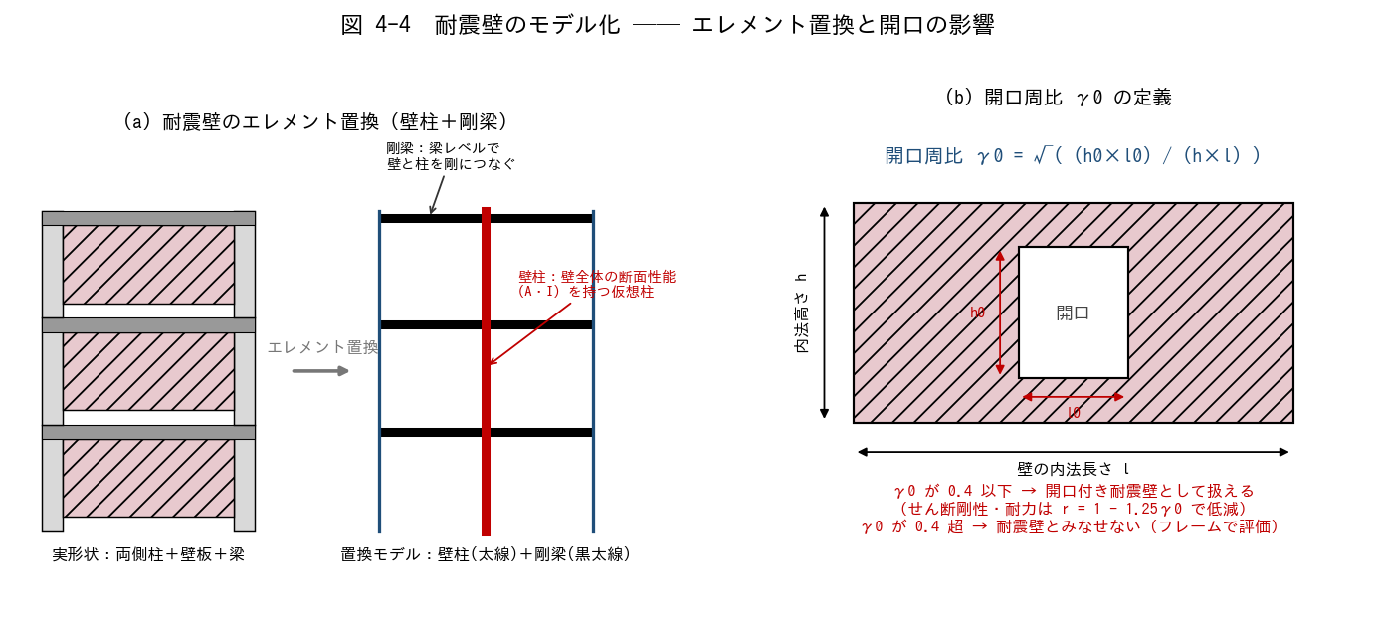

■ 問題 1 エレメント置換（穴埋め）
壁エレメント置換では、耐震壁を壁全体の断面性能を持つ 1 本の【 ① 】に置き換え、各階の梁レベルに【 ② 】を仮定して両側柱とつなぐ。せん断変形と【 ③ 】変形の両方を考慮できるようにする。その他のモデル化手法として、壁を斜め材に置換する【 ④ 】置換や、壁を細かい要素に分割する【 ⑤ 】解析がある。

■ 問題 2 開口周比の計算
壁の内法長さ l = 6.0 m、内法高さ h = 3.0 m。次の 2 ケースについて開口周比 γ0 = √((h0×l0)/(h×l)) を計算し、耐震壁として扱えるか判定せよ（判定基準：γ0 が 0.4 以下）。

ケース | 開口寸法 l0×h0 | 開口面積/壁面積 (記入) | γ0 (記入) | 判定 (記入)
1：掃き出し窓 | 1.5 m × 1.8 m
2：大開口 | 2.0 m × 2.0 m

■ 問題 3 開口低減率
ケース 1 について、せん断剛性・耐力の低減率 r = 1 − 1.25γ0 を計算せよ。この壁の剛性・耐力は無開口壁の約何 % として扱うことになるか。

■ 問題 4 開口補強
開口隅部には斜めひび割れが生じやすい。開口周囲に配置する補強筋を 2 種類挙げ、それぞれの目的を 1 行で述べよ（開口隅部の斜め筋／開口周囲の縦横補強筋）。

■ 問題 5 雑壁の扱い（実務判断）
スリットを切らない雑壁（腰壁・袖壁等）を解析モデルで剛性に見込むか否かで、周期・応力分配が変わる。「剛性に見込む／見込まない」それぞれの場合に何が危険側になり得るか、1 行ずつ述べよ。

【No.4-5 バランス】
No.4-5 耐震要素の平面的・立面的バランス

■ 図 4-5 マンションの方向別架構と立面の注意点
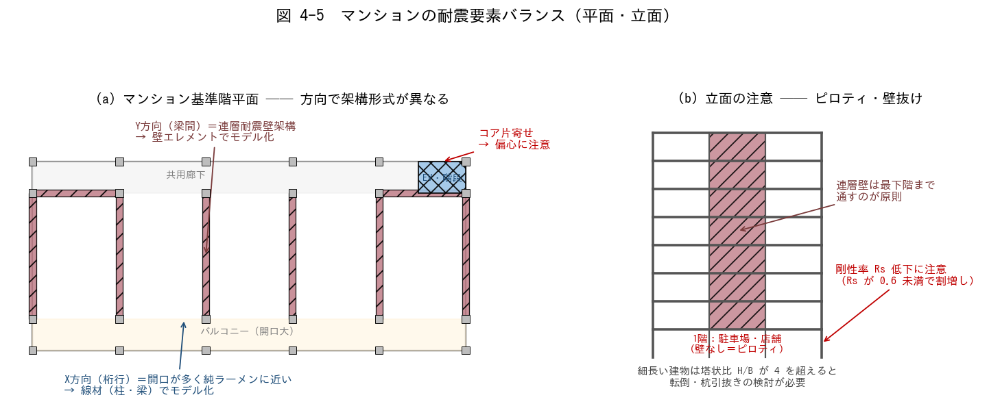

■ 問題 1 方向別の架構形式とモデル化
図 4-5(a) のマンションについて、下表を埋めよ。

方向 | 主な耐震要素 (記入) | 架構形式 (記入) | 解析モデル (記入)
Y 方向（梁間）
X 方向（桁行）

方向によって剛性・固有周期が大きく異なる。どちらの方向が周期が長く（柔らかく）なりやすいか。

■ 問題 2 平面バランス（偏心）
(1) 図のように EV・階段コアが平面の右端に片寄ると、何が剛心を移動させ、どんな振動性状が生じるか。
(2) 改善策を 2 つ挙げよ（コアの分散配置／反対側への壁追加 等）。

■ 問題 3 立面バランス（ピロティ・壁抜け）
(1) 1 階を駐車場・店舗として壁を抜くと、どの指標が悪化し、法規上どんなペナルティ（割増し）があるか。
(2) 連層耐震壁を途中階で止める（壁抜け）と何が起こるか。「原則最下階まで通す」理由を応力の流れから説明せよ。

■ 問題 4 塔状比
塔状比 H/B = 4 を超える細長い建物で必要となる検討を 2 つ挙げよ（転倒／杭引抜き・基礎浮き上がり）。幅 B=8m のワンルームマンションで H/B=4 となる高さは何 m か。

■ 問題 5 総合（自由記述）
図 4-5 のマンション計画について、構造計画上の懸念点を 3 つ指摘し、それぞれ改善案を 1 行で提案せよ（コア偏心／1 階ピロティ／X 方向の壁量不足 などの観点）。

【解答】
解答・解説
No.4-1 ラーメン架構
問1：①床（スラブ） ②大梁 ③柱 ④基礎 ⑤剛 ⑥曲げ。床の慣性力→床の面内剛性→大梁→節点→柱→基礎→地盤、の流れを体で覚える。
問2：(1)直線分布で、部材の中間に M=0 の点（反曲点）ができる。(2)中間階はほぼ柱中央（h/2 付近）。(3)1 階柱は柱脚固定で脚部の曲げが大きくなるため、反曲点は中央より上（h の 0.6〜0.65 倍程度の高さ）に移動する。
問3：負担率 A:1/4=0.25、B:2/4=0.50、C:0.25。負担せん断力 A=150 kN、B=300 kN、C=150 kN。内柱は両側に梁が取り付き回転拘束が強いため D 値（水平剛性）が大きい。
問4：(1)(b) 全体崩壊形を目指す。ヒンジが多数の梁端に分散し、建物全体でエネルギーを吸収できるため変形能力が大きい。層崩壊は 1 つの層に変形が集中し脆性的に倒壊する。(2)節点で「柱の曲げ耐力の和 ＞ 梁の曲げ耐力の和」（柱梁耐力比を 1 以上、余裕をみて 1.5 程度）とし、梁が先に降伏するようにする。
問5：桁行方向は住戸の開口（バルコニー・廊下・窓）が連続し壁を置けないため純ラーメンになりやすい。注意点：①変形（層間変形角）が壁方向より大きく、サッシ・乾式間仕切の変形追従を確認 ②梁せいの確保と階高・天井高の調整（梁せい大→階高増→コスト増のトレードオフ）。
No.4-2 柱梁モデル化
問1：①図心（断面の中心軸） ②断面二次モーメント I ③節点 ④剛域。
問2：梁の剛域長 = 800/2 − 700/4 = 400 − 175 = 225 mm。梁の可とう長 = 7,000 − 2×225 = 6,550 mm。柱の剛域長 = 700/2 − 800/4 = 350 − 200 = 150 mm。柱の可とう長 = 3,000 − 2×150 = 2,700 mm。※式が負になる場合は剛域なしとする。
問3：(1)剛域を無視すると部材が実際より長く曲げ変形するため、剛性を過小評価→ 変形・周期を過大に算定し、地震力の配分も不正確になる。(2)逆に剛域を過大（フェイスまで剛）に取ると剛性過大→変形過小・応力過大評価で、周期も短く算定され危険側・不経済の両方が起こり得る。慣用の D/4 控除はその中間。
問4：(1)スラブが圧縮フランジとして働き、T 形断面として中立軸から遠い位置にコンクリートが増えるため剛性が増す。(2)両側スラブ付きで φ≒1.5〜2.0。見込まないと梁剛性過小→柱への応力配分・節点の固定度・変形算定がすべてずれる（一貫計算では自動考慮が一般的）。
問5：I = 500×700^3/12 = 1.43×10^10 mm4。EI = 2.3×10^4 × 1.43×10^10 = 3.29×10^14 N·mm2。φ=2.0 で評価剛性 EI = 6.58×10^14 N·mm2（I 換算 2.86×10^10 mm4）。
No.4-3 耐震壁架構
問1：(1)せん断型 (2)曲げ型 (3)曲げ型 (4)せん断型。
問2：壁 8/10=0.80 → 800 kN、ラーメン 2/10=0.20 → 200 kN。下層では壁が約 8 割を負担するのが耐震壁付きラーメンの典型。
問3：①脚（基礎に近い最下部） ②曲げ ③せん断 ④引抜き（浮き上がり）。曲げ降伏先行＝粘り強い破壊形式に誘導するのが大原則。
問4：(1)○ (2)○ (3)×（高さ方向で変化する） (4)○（曲げ型の壁とせん断型のフレームの変形整合により、頂部付近で壁がフレームに押し戻され、壁のせん断力が逆転することがある）。
問5：①杭基礎：押込みだけでなく引抜き耐力の検討（引抜き側の杭・杭頭接合）。②直接基礎：接地圧の偏り・浮き上がり（接地率）の確認。塔状比 H/B が 4 を超えると転倒・引抜きの検討が必須となり、細長いマンションでは妻壁直下の基礎が設計を支配することが多い。
No.4-4 壁モデル化
問1：①壁柱（壁エレメント） ②剛梁 ③曲げ ④ブレース ⑤FEM（有限要素）。
問2：ケース1：開口面積/壁面積 = (1.5×1.8)/(6.0×3.0) = 2.7/18 = 0.15、γ0 = √0.15 = 0.387 → 0.4 以下 → 開口付き耐震壁として扱える。ケース2：(2.0×2.0)/18 = 0.222、γ0 = √0.222 = 0.471 → 0.4 超 → 耐震壁とみなせない（壁を無視するか、袖壁付きフレーム等として別途評価）。
問3：r = 1 − 1.25×0.387 = 0.516。無開口壁の約 52 % のせん断剛性・耐力として扱う。
問4：①開口隅部の斜め補強筋：隅部に集中する斜め引張（ひび割れ）に直交して抵抗。②開口周囲の縦・横補強筋：開口で切られた壁筋の応力を肩代わりし周辺に伝達。
問5：剛性に見込まない場合：実際は雑壁が効いて剛心がずれ、想定外のねじれ・短柱破壊が起こり得る（剛性評価の危険側）。見込む場合：雑壁の耐力は不確実なので、耐力まで期待すると保有耐力を過大評価する恐れ（耐力評価の危険側）。実務は「剛性は見込み、耐力は期待しない」等、方針を決めて一貫させ、スリットの有無と整合させる。
No.4-5 バランス
問1：Y 方向＝戸境壁（連層耐震壁）／耐震壁架構（壁式に近い）／壁エレメント置換。X 方向＝柱・大梁（開口多く壁が置けない）／純ラーメンに近い架構／線材モデル。周期は壁の少ない X 方向（桁行）が長く柔らかい。
問2：(1)コアの壁が右端に集中し剛心が右へ移動、重心との偏心によりねじれ振動が生じ、コアから遠い左端の柱・壁の変形・損傷が大きくなる。(2)①コア（階段等）を平面の両端や中央に分散配置 ②反対側（左端）にも耐震壁を追加し剛心を重心に近づける。
問3：(1)剛性率 Rs が低下（Rs が 0.6 未満で Fs 割増し＝必要保有水平耐力の増大）。偏心があれば Fe 割増しも重畳。(2)壁抜けすると、上階の壁が負担していたせん断力・転倒モーメントが止めた階の柱・梁に集中し、応力の流れが急変して損傷が集中する。連層壁は基礎まで通して力をまっすぐ地盤へ流すのが原則。
問4：①転倒の検討（保有水平耐力時の転倒モーメント） ②杭の引抜き・基礎の浮き上がりの検討。B=8m なら H = 4×8 = 32 m（約 10 階建て）で塔状比 4 に達する。
問5（例）：①コア片寄せ→偏心：左端妻側に壁を追加、またはコアを分散。②1 階ピロティ→剛性率低下：1 階に壁を復活、または鉄骨ブレース・柱断面増で剛性確保し Rs を 0.6 以上に。③X 方向壁量不足→純ラーメンの変形大：EV コアの X 方向壁を活用、梁せい確保、層間変形角 1/200 以内を確認。

03 架構モデル作成
03. 架構モデル作成 ［A. 構造設計の基礎・モデル化］
▲ 目次シートへ戻る

【目次】
架構モデル作成 問題集（RC マンション設計担当・新人向け）
目標：2 階建て仮想建物の架構モデルが作成できること。一貫構造計算に入力する解析モデルを、スパン・階高・断面から組み立てる。標準部材剛性、床・壁による剛度増大率、袖壁・パラペットによる剛域までを通す。No.4 教材（柱梁のモデル化）の姉妹編。

No. | シート | 到達目標 | 図
1 | 1 架構モデルの作成 | スパン・階高に対して架構モデルを作成できる | 立面・伏図
2 | 2 標準部材剛性 | 断面形状に対して標準部材剛性を算出できる | I→K→剛比
3 | 3 剛度増大率 | 床・壁の取り付きに応じ剛度増大率を設定できる | T形梁 φ
4 | 4 剛域の設定 | 袖壁・パラペットの取り付きによる剛域を設定できる | 接合部・袖壁

共通モデル：2 階建て・X 方向 2 スパン（6.0m）×Y 方向 1 スパン（7.0m）、階高 3.5m。柱 600 角、大梁 400×700、小梁 300×500。Fc21・Ec=2.05×10⁴。標準剛度 K0=1.0×10⁵ mm³。数値は本教材作成時に検算済み。

【1 架構モデルの作成】
1 架構モデルの作成（スパン・階高）

■ 図 1 2 階建て仮想建物の架構モデル
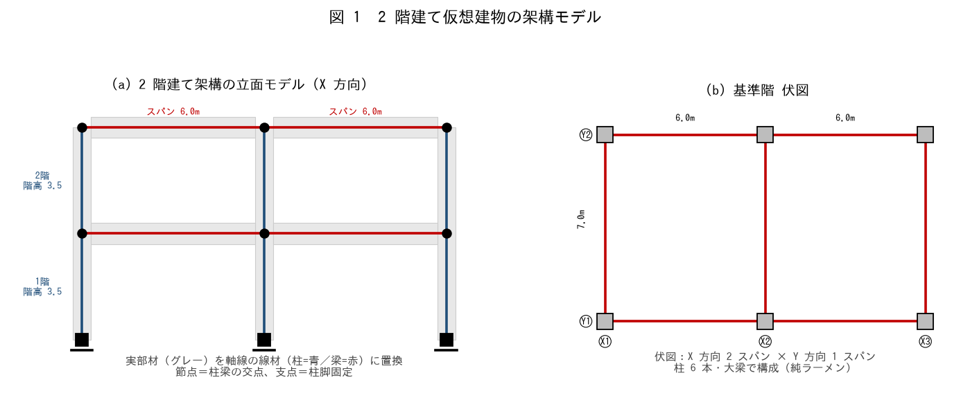

■ 問題 1 モデル化の基本（穴埋め）
架構モデルでは、実部材を断面の【 ① 】を通る線材に置き換える（線材置換）。柱梁の交点を【 ② 】、柱脚を【 ③ 】（固定またはピン）とする。スパンは柱の【 ④ 】間距離、階高は床から床までの高さで取る。

■ 問題 2 節点・部材の数え上げ
図 1(a) の X 方向 2 スパン・2 階建てラーメンについて答えよ。

項目 | 数（記入）
節点数（柱脚含む）
柱の本数（1 構面）
大梁の本数（1 構面）
支点（柱脚）数

■ 問題 3 立面と伏図
(1) 立面モデル（X 方向）と伏図（平面）の役割の違いを述べよ。(2) この建物を X 方向・Y 方向それぞれで解析する理由（方向ごとに剛性・耐力が異なる）を 1 行で。

■ 問題 4 境界条件
柱脚を『固定』とするか『ピン』とするかで、柱の曲げモーメント分布がどう変わるか。直接基礎で基礎梁が堅固なら通常どちらか。

【2 標準部材剛性】
2 断面形状に対する標準部材剛性

■ 図 2 I → K → 剛比
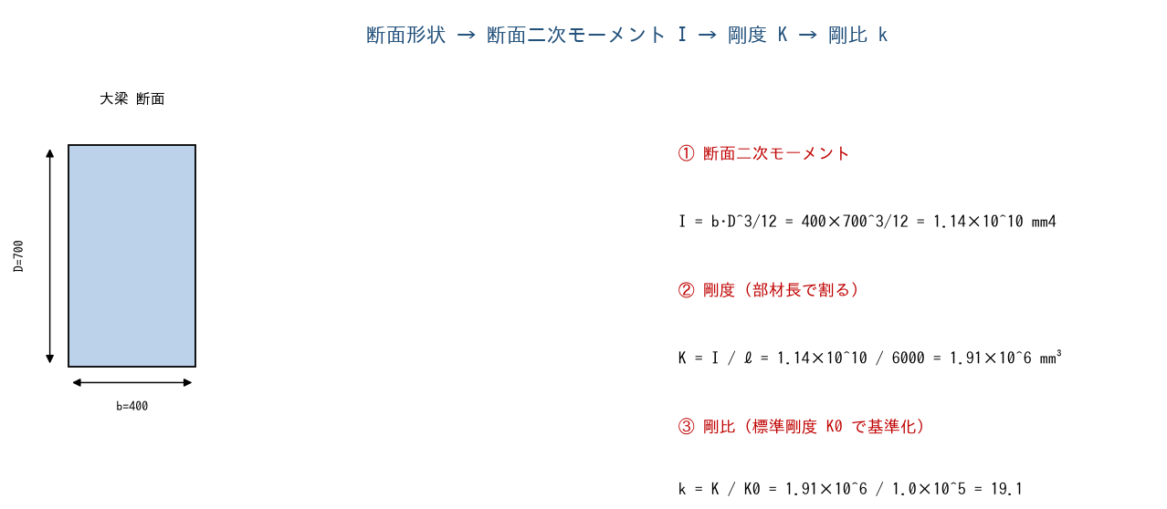

■ 問題 1 断面二次モーメント I
各部材の I = b·D³/12 を計算せよ（有効数字 3 桁）。

部材 | 断面 b×D | I = b·D³/12（記入）
柱 C | 600×600
大梁 G | 400×700
小梁 B | 300×500

■ 問題 2 剛度 K
K = I / ℓ（ℓ：部材長）。柱は階高 h=3500、大梁はスパン L=6000 として剛度を求めよ。

部材 | I | ℓ | K = I/ℓ（記入）
柱 C | 1.08×10^10 | 3500
大梁 G | 1.14×10^10 | 6000

■ 問題 3 剛比 k
標準剛度 K0=1.0×10⁵ mm³ で基準化した剛比 k=K/K0 を求めよ。剛比は D 値法（層せん断力の柱への配分）等で使う相対値であることも述べよ。

部材 | K | k = K/K0（記入）
柱 C | 3.09×10^6
大梁 G | 1.91×10^6

■ 問題 4 剛比の意味
柱の剛比が梁より大きい（この例で kc=30.9 > kg=19.1）と、節点の回転拘束や層せん断力配分にどう影響するか。『標準剛度 K0』は絶対値でなく相対比を出すための基準値である点も述べよ。

【3 剛度増大率】
3 床・壁の取り付きによる剛度増大率 φ

■ 図 3 スラブ付き大梁の剛度増大率
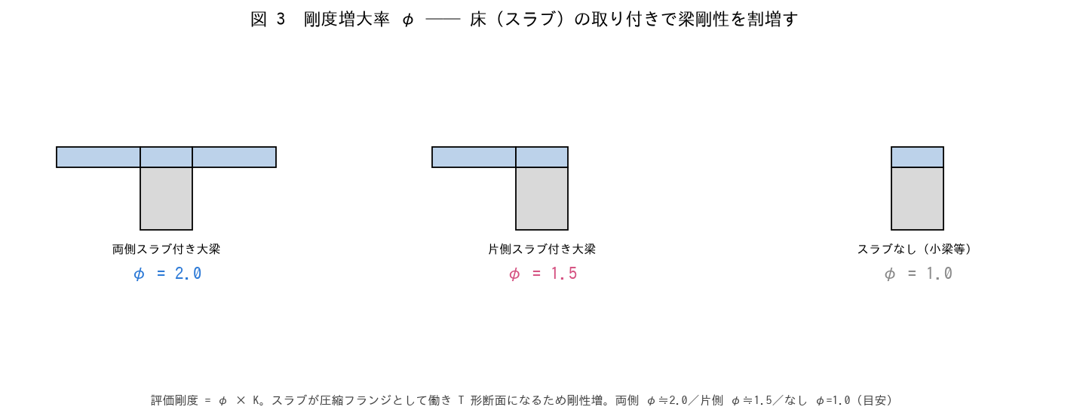

■ 問題 1 剛度増大率とは
大梁にスラブ（床）が取り付くと、スラブが圧縮フランジとして働き【 ① 】形断面となって曲げ剛性が増す。この割増しを剛度増大率 φ という。評価剛度 = φ × K で入力する。

■ 問題 2 φ の設定
部材・条件 | 剛度増大率 φ | 評価剛度（K に対し）
両側スラブ付き大梁 | 2.0 | 2.0×K
片側スラブ付き大梁 | 1.5 | 1.5×K
スラブなし（独立小梁） | 1.0 | 1.0×K

問題 2 の大梁 G（K=1.91×10⁶）について、両側スラブ付きの評価剛度を求めよ。φ を見込まない場合と比べ剛度は何倍か。

■ 問題 3 なぜ φ を見込むか
剛度増大率を見込まない（φ=1.0 のまま）と、梁剛性を過小評価する。その結果、① 柱への応力配分 ② 建物の変形・固有周期 がどちらにずれるか説明せよ。

■ 問題 4 壁の取り付き
梁に腰壁・垂れ壁、柱に袖壁が取り付く場合も剛性が増す。ただし床（スラブ）の増大率 φ とは別に、壁は『剛域』として扱うことが多い（次シート）。剛度増大率（φ）と剛域の違いを 1 行で。

【4 剛域の設定】
4 袖壁・パラペットの取り付きによる剛域

■ 図 4 接合部剛域＋袖壁・パラペット
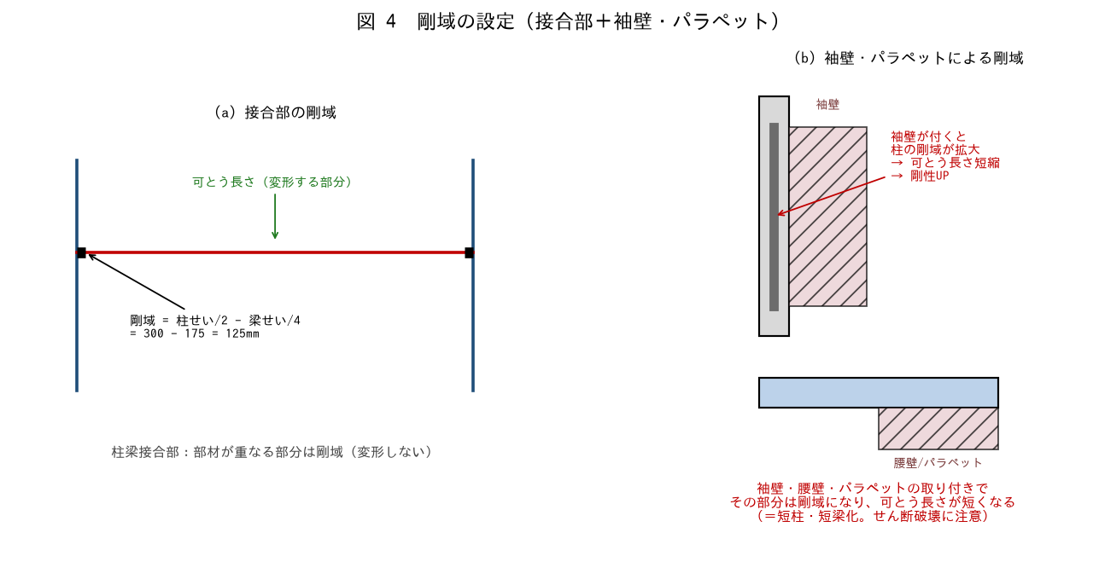

■ 問題 1 接合部剛域の計算
柱 600 角・大梁せい 700 の接合部。剛域端は「フェイスから部材せいの 1/4 内側」とする。梁の剛域長・柱の剛域長を求めよ。

項目 | 式 | 値（記入）
梁の剛域長（片側） | 柱せい/2 − 梁せい/4 = 300 − 175
柱の剛域長（片側） | 梁せい/2 − 柱せい/4 = 350 − 150

■ 問題 2 袖壁付き柱の剛域
柱に袖壁（出 800mm）が取り付くと、柱の剛域が袖壁の分だけ拡大し、可とう長さ（変形する部分）が短くなる。(1) 剛性はどうなるか（増／減）。(2) 副作用として何に注意するか（短柱化＝せん断破壊）。

■ 問題 3 パラペット・腰壁付き梁
梁に腰壁・パラペット（せい 900mm）が付くと、梁の剛域が上下に拡大する。最上階のパラペット付き梁・腰壁付き梁で剛域を見落とすと、梁剛性・応力をどう誤るか述べよ。

■ 問題 4 剛域を無視 vs 過大評価
(1) 袖壁・腰壁の剛域を無視すると、剛性を過小評価し変形・周期を過大に見積もる。(2) 一方、雑壁の剛域を全部見込むと、短柱・短梁が生じて特定部材にせん断力が集中する。実務では『剛性は見込み、短柱化は耐震スリットで回避』等の方針を決めることを述べよ（No.1-4 耐震スリット教材参照）。

【解答】
解答・解説
1 架構モデルの作成
問1：①図心（中心軸）②節点 ③支点 ④中心（軸線）。実部材を軸線の線材に置き換え、交点＝節点、柱脚＝支点でモデル化する。
問2：節点数＝3 通り×3 レベル（1F/2F/RF）=9（うち柱脚 3）。柱＝3 通り×2 層=6 本。大梁＝2 スパン×2 レベル=4 本。支点＝3。
問3：(1)立面モデル＝各構面の柱・梁の応力・変形を解く。伏図＝平面的な部材配置・スラブ・荷重範囲を示す。(2)X 方向と Y 方向でスパン・部材・壁配置が異なり、剛性・耐力が違うため方向ごとに解析する。
問4：柱脚固定＝柱脚に大きな曲げが生じ、反曲点は柱の中央より上。ピン＝柱脚曲げ 0。直接基礎で基礎梁が堅固なら通常『固定』とする。
2 標準部材剛性
問1：柱 C=600×600³/12=1.08×10¹⁰。大梁 G=400×700³/12=1.14×10¹⁰。小梁 B=300×500³/12=3.13×10⁹ mm⁴。
問2：柱 K=1.08×10¹⁰/3500=3.09×10⁶。大梁 K=1.14×10¹⁰/6000=1.91×10⁶ mm³。
問3：柱 k=3.09×10⁶/1.0×10⁵=30.9。大梁 k=1.91×10⁶/1.0×10⁵=19.1。剛比は D 値法で層せん断力を柱へ配分する際などに使う相対値。
問4：柱剛比が大きいと節点の回転拘束が強く（梁が相対的に柔らかい）、層せん断力配分でも剛比の大きい柱が多く負担する。K0 は絶対値でなく、部材間の相対比（剛比）を出すための任意の基準値。
3 剛度増大率
問1：①T（T 形断面）。スラブが圧縮フランジになり中立軸から遠いコンクリートが増えて曲げ剛性が増す。評価剛度=φ×K。
問2：両側スラブ付き φ=2.0 → 評価剛度=2.0×1.91×10⁶=3.81×10⁶ mm³。φ=1.0（見込まない）に対し 2 倍。
問3：φ を見込まないと梁剛性を過小評価する。その結果、①柱への応力配分が実状とずれ（梁が柔らかいと柱に曲げが集中しない方向）、②建物剛性を過小評価して変形・固有周期を過大に見積もる。一貫計算では φ を自動考慮するのが一般的。
問4：剛度増大率 φ＝床（スラブ）が付いた梁の断面剛性を割増す係数（連続的な補正）。剛域＝壁・接合部で部材が『変形しない剛な区間』として扱う（部材長を短縮）。φ は断面、剛域は長さの補正、と区別する。
4 剛域の設定
問1：梁の剛域=600/2−700/4=300−175=125mm。柱の剛域=700/2−600/4=350−150=200mm。
問2：(1)剛性は増す（可とう長さが短くなり曲げ剛性 UP）。(2)副作用＝短柱化。柱の変形できる長さが短くなり地震時にせん断力が集中、せん断破壊（脆性）の危険。袖壁を耐震スリットで縁切りするか、せん断補強を密にする。
問3：腰壁・パラペットの分、梁の剛域が上下に拡大し可とう長さが短縮→梁剛性 UP。剛域を見落とすと梁剛性を過小評価し、その梁の負担応力・端部モーメントを過小評価する（危険側にもなり得る）。最上階の腰壁・パラペット付き梁は特に注意。
問4：(1)剛域を無視→剛性過小→変形・周期過大（不経済または危険側）。(2)雑壁の剛域を全部見込む→短柱・短梁が生じ、特定部材にせん断集中。実務は『剛性は見込むが、短柱化する雑壁は耐震スリットで縁を切る』等、方針を決めて一貫させる（No.1-4 耐震スリット参照）。

04 符号割
04. 符号割 ［A. 構造設計の基礎・モデル化］
▲ 目次シートへ戻る

【目次】
符号割 問題集（ゼネコン構造設計部・新人向け）
テーマ No.9：RC／S 造の柱・梁符号割。共通の 3×3 スパン平面（X=6m × Y=7m）を題材に、ラーメン／耐震壁／ブレース／配筋・接合部納まりへ展開する。各シートに 平面図・軸組図 等を埋め込み、空欄テーブルに符号 (C1, G1, W1, V1 …) を記入する形式。

No. | シート | 到達目標 | 図
9-1 | No.9-1 RC ラーメン | RC ラーメン架構の柱・梁符号割ができる | 平面図
9-2 | No.9-2 RC 耐震壁併用 | 耐震壁併用ラーメン架構の柱・梁符号割ができる | 壁配置平面
9-3 | No.9-3 S 造ラーメン | S 造ラーメン架構の柱・梁符号割ができる | 平面＋軸組
9-4 | No.9-4 S 造ブレース併用 | ブレース併用ラーメン架構の柱・梁符号割ができる | 平面＋軸組
9-5 | No.9-5 配筋・接合部納まり | 配筋・接合部を踏まえた符号配置ができる | 接合部詳細

凡例：柱記号 = C（耐震壁付 WC、ブレース付 BC）／大梁 = G（外周 G_o、内部 G_i、壁付 WG、ブレース付 BG）／小梁 = B／耐震壁 = W／ブレース = V。色は 隅柱(橙)・妻柱(黄)・中柱(水色)・壁付柱/ブレース付柱(赤系)。

【No.9-1 RC ラーメン】
No.9-1 RC 造ラーメン架構の柱・梁符号割

■ 平面図（基準階） 柱は a〜p の 16 本
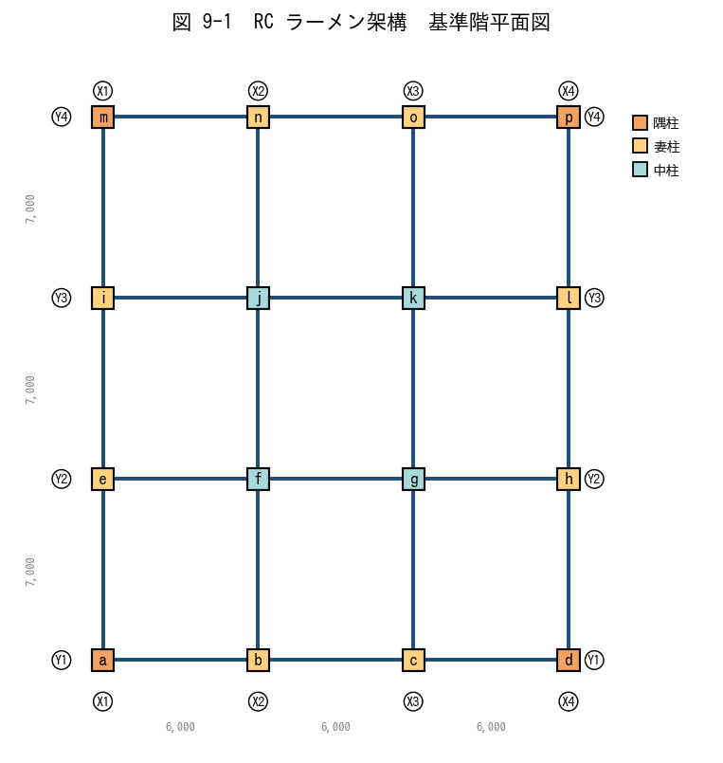

■ 問題 1 各柱に適切な符号 C1〜C? を書き入れよ
同じ条件（軸力・曲げ・配筋）の柱は同一符号で集約してよい。ヒント：隅柱・妻柱（長辺側／短辺側）・中柱の 4 区分で分けると整理しやすい。

柱記号 | 位置 (Xi Yj) | 区分 | 符号 (記入)
A | X1Y1 | 隅
B | X2Y1 | 妻X
C | X3Y1 | 妻X
D | X4Y1 | 隅
E | X1Y2 | 妻Y
F | X2Y2 | 中
G | X3Y2 | 中
H | X4Y2 | 妻Y
I | X1Y3 | 妻Y
J | X2Y3 | 中
K | X3Y3 | 中
L | X4Y3 | 妻Y
M | X1Y4 | 隅
N | X2Y4 | 妻X
O | X3Y4 | 妻X
P | X4Y4 | 隅

■ 問題 2 大梁の符号割
下表に大梁の本数と用途を示す。外周梁(G_o)と内部梁(G_i)、X方向と Y方向で集約案を埋めよ。

項目 | 本数 | 想定区分 | 符号 (記入)
Y1, Y4 通りの X 方向梁 (外周) | 6 | 外周大梁
Y2, Y3 通りの X 方向梁 (内部) | 6 | 内部大梁
X1, X4 通りの Y 方向梁 (外周) | 6 | 外周大梁
X2, X3 通りの Y 方向梁 (内部) | 6 | 内部大梁

■ 問題 3 集約の判断
(1) 隅柱と中柱を同符号にしてよいか。理由とともに答えよ。
(2) 1〜3階の柱を全階同符号にしたい。同符号にできる条件を3つ挙げよ。
(3) 「符号を分けすぎる」「符号を集約しすぎる」それぞれの実務上のデメリットを各1行で。

【No.9-2 RC 耐震壁併用】
No.9-2 RC 耐震壁併用ラーメン架構の符号割

■ 平面図（基準階） Y1・Y4 通りの中央スパンに耐震壁 W1 を配置
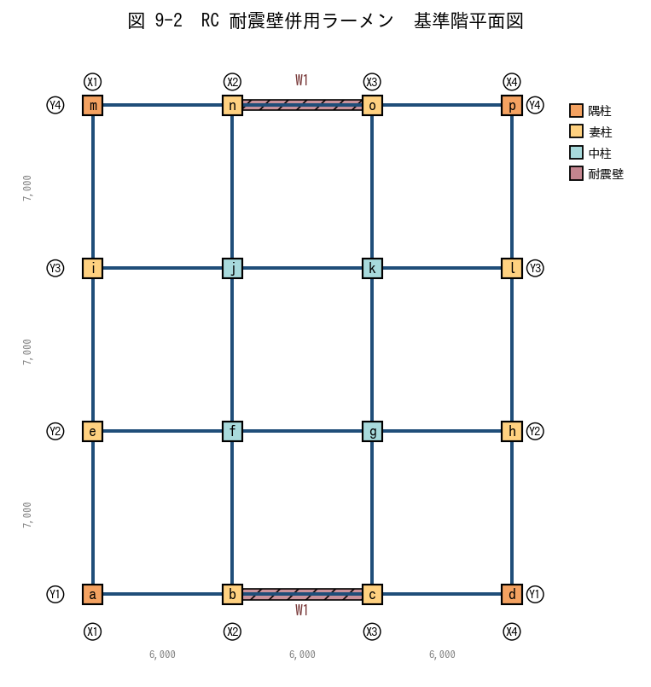

■ 問題 1 壁配置の意図
(1) なぜ耐震壁を妻側（Y1・Y4）に配置するのが望ましいか。剛心と重心の関係から述べよ。
(2) この壁配置では、X 方向地震 と Y 方向地震 のうち、どちらが壁で抵抗されるか。

■ 問題 2 柱符号（壁付き柱 WC を分離）
壁の両端柱（X2Y1, X3Y1, X2Y4, X3Y4）は壁の境界柱として軸力・曲げが大きい。通常柱 C と分けて WC1 とする。下表を埋めよ。

柱記号 | 位置 | 区分 | 符号 (記入)
A | X1Y1 | 隅
B | X2Y1 | 妻X
C | X3Y1 | 妻X
D | X4Y1 | 隅
E | X1Y2 | 妻Y
F | X2Y2 | 中
G | X3Y2 | 中
H | X4Y2 | 妻Y
I | X1Y3 | 妻Y
J | X2Y3 | 中
K | X3Y3 | 中
L | X4Y3 | 妻Y
M | X1Y4 | 隅
N | X2Y4 | 妻X
O | X3Y4 | 妻X
P | X4Y4 | 隅

■ 問題 3 壁付き梁 WG と通常梁 G
Y1 通り中央スパン（X2-X3 間）の梁は耐震壁の上に乗る『壁付き梁 (WG)』。通常の大梁 G と何が異なるか、2 点挙げよ（剛性／応力／配筋の観点）。

■ 問題 4 連層壁の符号
1〜10F の耐震壁を全階 W1 で通せる条件を3つ挙げよ（壁厚／縦筋径・ピッチ／横筋径・ピッチ／開口の有無 から選んで）。

【No.9-3 S 造ラーメン】
No.9-3 S 造ラーメン架構の柱・梁符号割

■ 平面図(a) と X 方向軸組図(b)
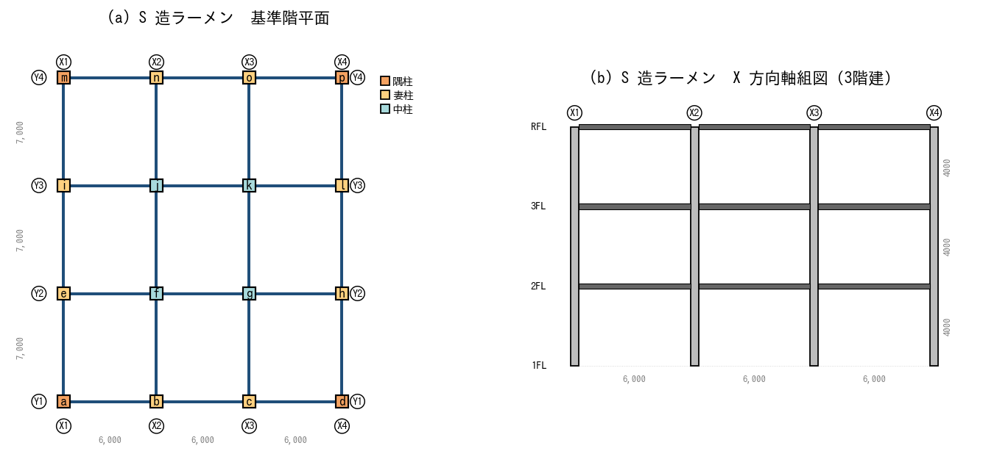

■ 問題 1 柱種別の選定
(1) 4 方向すべてラーメン抵抗する S 造の柱には BOX 柱（□形鋼管）と H 形鋼柱のどちらが適するか。理由とともに答えよ。
(2) 中柱と隅柱で同じ BOX サイズを採用する場合、符号を分けるべきか／同じでよいか。

■ 問題 2 柱符号の集約
全柱を BOX □-500×500×22 で統一する案と、隅柱だけ□-500×500×19 に薄くする案がある。それぞれのメリット・デメリットを述べよ（工場製作・建方・コスト）。

■ 問題 3 梁符号の集約
下表は各通りの梁の応力比（最大／長期＝1.0 が応力許容ぎりぎり）。応力比から H 形鋼サイズを 3 段階（A=H-600×200、B=H-500×200、C=H-400×200）で割り付け、符号を入れよ。

通り | 区分 | 応力比 | サイズ | 符号(記入)
Y1 (外周) | X 方向大梁 | 0.95
Y2 (内部) | X 方向大梁 | 0.62
Y3 (内部) | X 方向大梁 | 0.55
Y4 (外周) | X 方向大梁 | 0.92
X1 (外周) | Y 方向大梁 | 0.85
X2 (内部) | Y 方向大梁 | 0.45
X3 (内部) | Y 方向大梁 | 0.42
X4 (外周) | Y 方向大梁 | 0.83

■ 問題 4 継手位置
12m を超える梁は運搬上の制約で工場製作を分割する必要がある。Y1 通り（外周梁、長さ 18m = 3 スパン×6m）の梁を 2 分割するとき、現場継手の位置はどこに設定すべきか（応力分布の観点で）。

【No.9-4 S 造ブレース併用】
No.9-4 S 造ブレース併用ラーメン架構の符号割

■ 平面図(a)：X1・X4 通り＝ブレース構面 ／ 軸組図(b)：X1-X2・X3-X4 スパンに X 形ブレース
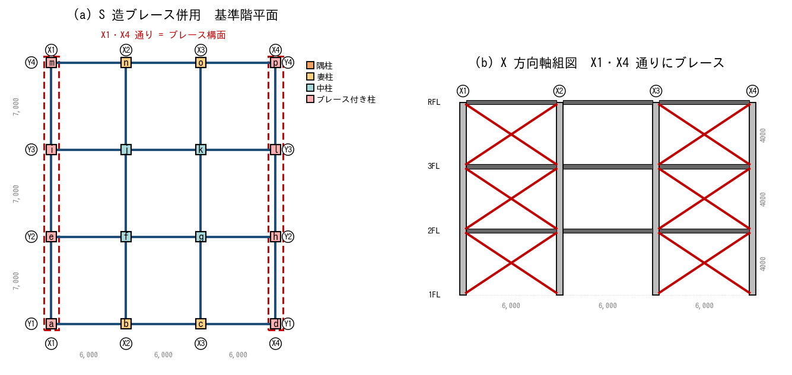

■ 問題 1 ブレース構面の特定
(1) この計画では X 方向と Y 方向のどちらに対してブレースで抵抗するか。
(2) Y 方向の水平力は何で抵抗するか。

■ 問題 2 柱符号（ブレース付き柱 BC を分離）
X1・X4 通りの柱は、地震時に大きな軸力（ブレースの押し引き）を受ける。通常柱 SC と分け、BC1 とする。各柱の符号を記入せよ。

柱記号 | 位置 | ブレース付き? | 符号 (記入)
A | X1Y1 | ○
B | X2Y1 | —
C | X3Y1 | —
D | X4Y1 | ○
E | X1Y2 | ○
F | X2Y2 | —
G | X3Y2 | —
H | X4Y2 | ○
I | X1Y3 | ○
J | X2Y3 | —
K | X3Y3 | —
L | X4Y3 | ○
M | X1Y4 | ○
N | X2Y4 | —
O | X3Y4 | —
P | X4Y4 | ○

■ 問題 3 ブレースの符号
全 6 構面×3 階 = 18 本のブレースに符号を割り付ける。(1) 全 1 種類 (V1) で集約する条件は？(2) 1階のブレースだけ部材を太くする場合、符号は何種類になるか？

■ 問題 4 ブレース付き梁 (BG)
ブレース構面の梁は、ブレースの軸力の水平成分が梁の軸方向力として作用する(通常の鉛直荷重梁と異なる)。通常梁 G と別符号にする理由を述べよ。

【No.9-5 配筋・接合部納まり】
No.9-5 配筋・接合部納まりを考慮した符号配置

■ 図 9-5-1 RC 柱梁接合部：直交2方向の梁主筋の干渉
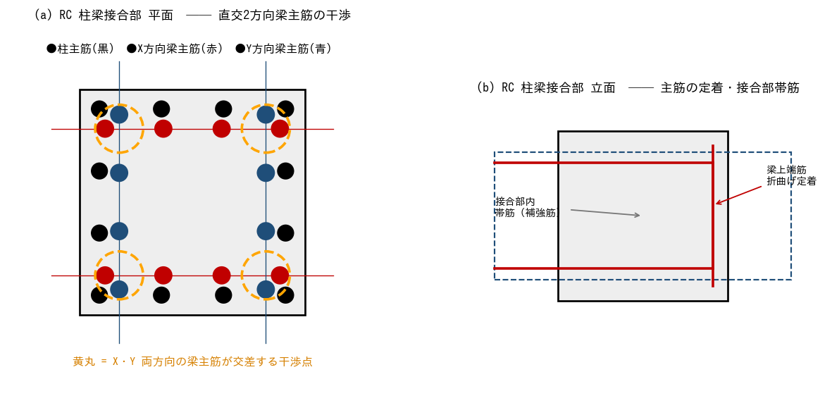
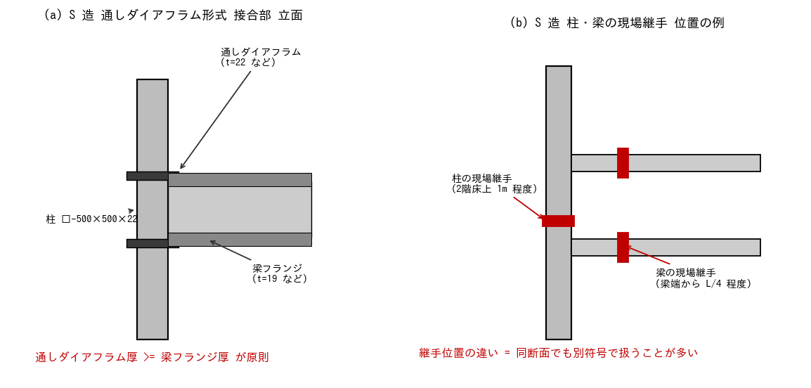

■ 問題 1 RC 接合部の主筋干渉
(1) X 方向梁の上端筋（赤）と Y 方向梁の上端筋（青）が同じ高さで交差する。実際の納まりでは何を上にして配筋するか（端梁ルール／梁せい・主筋径による判断）。
(2) 干渉を回避する方法を3つ挙げよ（主筋本数・段数・梁せい・接合部詳細から）。
(3) 同じ柱断面でも、両方向の梁主筋本数が多い接合部は『接合部だけ別符号』にして詳細図を別に描くことがある。その目的を述べよ。

■ 図 9-5-2 S 造 通しダイアフラム形式の接合部 と 現場継手の位置

■ 問題 2 S 造ダイアフラム厚と符号
梁フランジ厚を 19mm から 22mm に上げると、通しダイアフラム厚もそれに合わせて変える必要がある。これにより同断面の柱でも『接合部仕様が違う』ため別符号となる場合がある。なぜダイアフラム厚 ≥ 梁フランジ厚 でなければならないか、力の伝達経路から説明せよ。

■ 問題 3 継手位置と符号
S 造柱の現場継手位置は 2 階床上 1m 程度が一般的。1 階の柱（基礎〜継手位置）と 2 階の柱（継手位置〜3 階床下）を同断面で計画した場合、符号を 1 つにすべきか、別にすべきか。建方手順と部品管理の観点で答えよ。

■ 問題 4 集約と分離の総合判断
ある建物の柱 5 本を比較する。下表の条件で、どこまで同符号にできるか判定せよ。

柱 | 断面 | 配筋 | かぶり | 継手位置 | 判定(同符号OK→○)
A | 800×800 | 16-D29 | 40 | 2F上 1m
B | 800×800 | 16-D29 | 40 | 2F上 1m
C | 800×800 | 20-D29 | 40 | 2F上 1m
D | 800×800 | 16-D29 | 50 (浴室) | 2F上 1m
E | 800×800 | 16-D29 | 40 | 3F上 1m

判定の指針：断面・配筋・かぶり・継手位置すべて同じ→同符号OK。1つでも違えば原則 別符号（または同符号でサブ区分明記）。

【解答】
解答・解説
No.9-1 RC ラーメン
問1 柱符号：a/d/m/p=隅柱→C1、b/c/n/o=妻柱X辺→C2、e/i/h/l=妻柱Y辺→C3、f/g/j/k=中柱→C4。長辺6m・短辺7m のため妻X と 妻Y で曲げモーメント分布が異なり、厳密には別符号が望ましい。応力比に余裕があれば C2=C3 に集約も可。
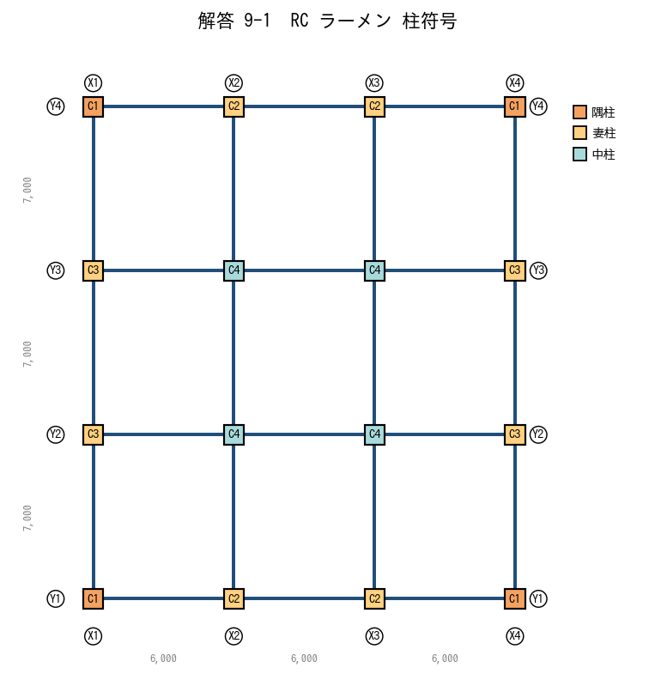

問2 大梁：Y1/Y4(外周)X方向→G1、Y2/Y3(内部)X方向→G2、X1/X4(外周)Y方向→G3、X2/X3(内部)Y方向→G4。床荷重分担が異なる(外周は片側のみ／内部は両側)ため外周と内部は別符号。
問3 (1)隅柱と中柱は軸力差が大きく(中柱>>隅柱)、必要主筋本数が異なる→別符号。(2)同符号にできる条件：①断面同じ ②主筋径・本数同じ ③帯筋径・ピッチ同じ。(3)分けすぎ→図面・部材表が肥大化、施工ミス・積算ミスの元／集約しすぎ→過剰設計でコスト増、応力不足部材が混入するリスク。
No.9-2 RC 耐震壁併用
問1 (1)壁を建物外周(妻側)に配置すると剛心が外側に来て、重心との偏心が小さくなりねじれ振動が抑制される。建物中央に壁を集中させると平面剛心と重心が一致しやすいが、意匠上 妻側に配する方が室内空間を活かせる。(2)Y1・Y4 通りの壁は Y 方向に長く面内せん断・曲げで抵抗する→Y 方向地震に有効。X 方向地震に対しては壁は弱軸向きでラーメンが負担。
問2 壁付き柱の符号：X2Y1, X3Y1, X2Y4, X3Y4 → WC1。それ以外は問1と同じ C1〜C4。
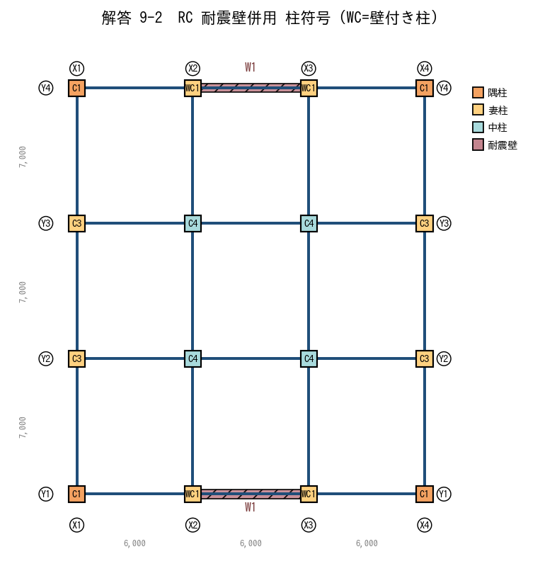

問3 WG は ①壁による拘束で剛性が梁単体の数倍 ②壁の負担せん断が梁端に集中→せん断補強(あばら筋密)が必要 ③曲げモーメントも壁基部で最大化。通常梁 G とは断面・配筋・符号いずれも別。
問4 連層壁を同符号にできる条件：壁厚同じ／縦筋(主筋)径・ピッチ同じ／横筋径・ピッチ同じ／開口の有無が同じ。1つでも変われば階毎に W1, W2, W3…と分ける。
No.9-3 S 造ラーメン
問1 (1)BOX 柱。両軸方向にラーメンを組む場合、強軸・弱軸の区別がない BOX が合理的。H 形鋼は強軸方向のラーメン・弱軸方向のブレースという使い分けに向く。(2)隅柱は中柱より軸力が小さく、同サイズだと符号集約は可能だが応力比が大きく異なる場合は板厚を落として別符号にする方が経済的。
問2 統一案：工場製作・建方が単純、部材管理ミス減。デメリット：隅柱で過剰設計→鋼材ロス。別符号案：軽量化で材料費低減。デメリット：部品数増加、現場での取り違えリスク、塗装・耐火被覆区分が増える。一般に同サイズで集約→鉄骨数量で経済性を確認しつつ判断。
問3 応力比 0.9 以上=A(H-600)、0.6〜0.9=B(H-500)、0.6 未満=C(H-400)。Y1/Y4/X1/X4(外周)→A(G1)、Y2/Y3/X2/X3(内部)→B/C(G2)。X 方向と Y 方向で長さが違うため厳密にはサイズが変わるが、応力比からは集約可能。
問4 梁端の曲げモーメントは大きく、現場継手は応力の小さい位置（梁中央 1/4 点付近、L/4〜3L/8 程度）に配する。Y1 梁 18m なら、両端から 4.5m の位置に継手 2 箇所を設け、中央 9m 区間と両側 4.5m 区間の 3 ピースに分割。
No.9-4 S 造ブレース併用
問1 (1)X 方向（ブレースが X1・X4 通りに沿って X 方向に並ぶ）。(2)Y 方向は柱・梁のラーメンで抵抗。
問2 X1・X4 通りの 8 本（a, d, e, h, i, l, m, p）→ BC1。それ以外（b, c, f, g, j, k, n, o）→ SC1（通常柱）。
問3 (1)全階・全構面でブレース部材サイズ・接合部仕様が同じなら V1 一種類で集約。(2)1 階のみ太いブレースなら V1(2-3階)と V2(1階)の 2 種類。ブレースは部位ごとに長さが違うが、断面が同じなら同符号で OK（長さは部品表で管理）。
問4 BG は曲げ・せん断に加え、ブレースから伝わる『軸方向力』が常時作用する。通常梁 G は軸力を無視するが、BG は軸力＋曲げの組合せで設計→断面・接合部・符号いずれも別。
No.9-5 配筋・接合部納まり
問1 (1)梁せい(=主筋から梁下端までの距離)を確保する観点で、せいの大きい梁の主筋を上に通すのが原則。両方向同じせいなら、社内ルール(短辺方向を上、または長辺方向を上)に従う。(2)①主筋本数を減らし径を上げる ②2 段配筋にする ③梁せいを上げて主筋間隔を確保する④主筋を千鳥配置にする ⑤接合部内で機械式定着を使う(折曲げを減らす)。(3)接合部別符号化の目的：①接合部内の主筋本数・段数・帯筋を別途明示できる②柱配筋図とは別の接合部詳細図で監督・職人に確実に伝達できる ③現場での配筋順序を明確化。
問2 ダイアフラム厚 < フランジ厚 だと、フランジから入ってきた引張力がダイアフラム板で受けきれず、柱面（角溶接部）で応力集中・破断する恐れがある。ダイアフラム厚 ≥ フランジ厚 で力の伝達面積を確保し、柱面溶接の負担を軽減する。実務上は『フランジ厚＋3mm』程度を標準とすることが多い。
問3 1 階柱と 2 階以上の柱は、断面が同じでも『継手の有無／加工内容』が異なる(1 階柱頂部に継手用エンドプレート、2 階柱底部にも継手部、ボルト孔等)。工場製作上は別部材なので、別符号(SC1a, SC1b など)とするか、同符号でサブ区分(上柱/下柱)を部品表に明記。
問4 A=B（全項目一致）→同符号 ○。C は配筋本数違う→別符号。D はかぶり違う(浴室は耐久性で増す)→別符号(かぶりが異なる＝有効断面が異なる)。E は継手位置違う→別符号(製作・建方上の部品が違う)。結論：A=B=C1、C=C2、D=C3、E=C4 となる。

05 バランス配置
05. バランス配置 ［A. 構造設計の基礎・モデル化］
▲ 目次シートへ戻る

【目次】
バランス配置 問題集（ゼネコン構造設計部・新人向け）
テーマ No.10：耐震要素（壁・ブレース）の平面・立面バランス配置。偏心率 Re ≤ 0.15、剛性率 Rs ≥ 0.6 を満たす配置と、用途別の典型計画。

No. | シート | 到達目標 | 主な図
10-1 | No.10-1 配置バランス | 平面的・立面的にバランスに配慮した配置ができる | 4プラン比較
10-2 | No.10-2 偏心率 | 偏心率の改善に向けた平面配置検討ができる | 改善前後の重心剛心
10-3 | No.10-3 剛性率 | 剛性率の改善に向けた鉛直配置検討ができる | 立面＋剛性棒グラフ
10-4 | No.10-4 RC マンション | RC 造共同住宅の耐震壁配置計画ができる | マンション平面
10-5 | No.10-5 S 造工場 | S 造工場・倉庫のブレース配置計画ができる | 工場平面＋軸組
10-6 | No.10-6 建築要望 | 建築要望に配慮した配置計画ができる | ピロティ＋代替案

凡例：G=重心(緑●)、R=剛心(赤★)、耐震壁=ピンク斜線、ブレース=赤線。基準法的に Re ≤ 0.15／Rs ≥ 0.6 が標準（超過するとFe・Fs 割増し）。

【No.10-1 配置バランス】
No.10-1 平面的・立面的にバランスに配慮した配置

■ 図 10-1 耐震要素の配置バランス（4プラン比較）
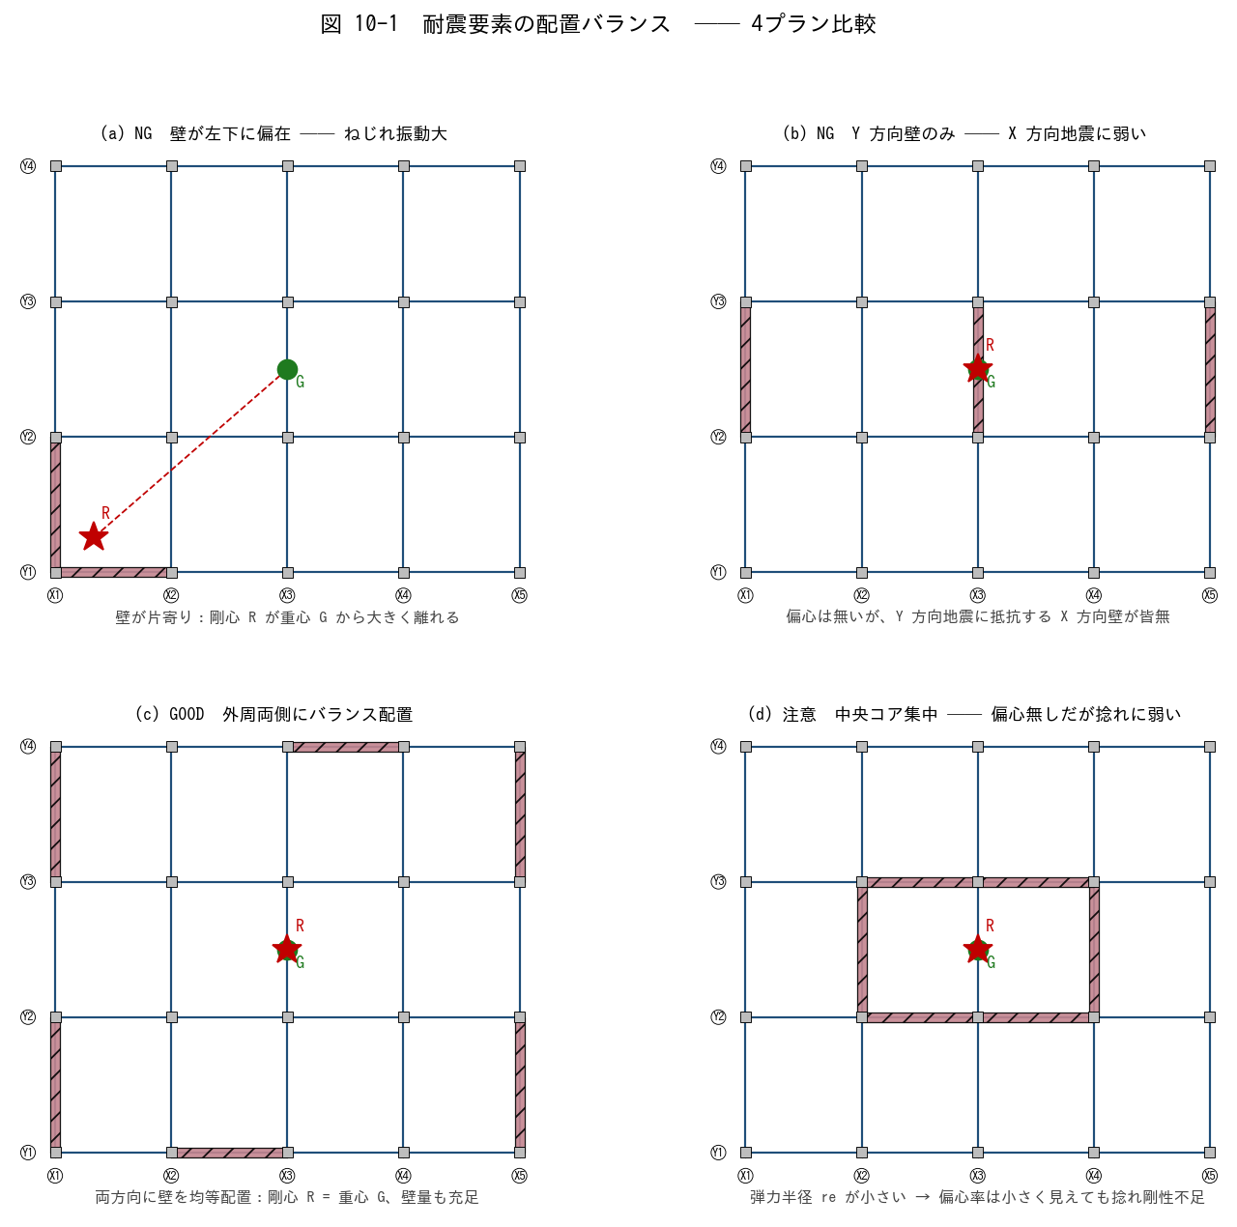

■ 問題 1 各プランの良し悪し判定
下表の各プランが GOOD か NG か、その理由を 1 行で記入せよ。

プラン | 概要 | G/NG | 理由 (記入)
(a) | 壁が左下に偏在
(b) | Y 方向壁のみ
(c) | 外周両側にバランス配置
(d) | 中央コア集中

■ 問題 2 平面バランスのチェック項目
良い平面配置の条件を、次のキーワードを使って 5 項目で挙げよ。
〔 ① 両方向に耐震要素／② 重心と剛心の距離／③ 弾力半径／④ 外周・内側のバランス／⑤ コア集中 vs 分散 〕

■ 問題 3 立面バランス
立面的にバランスが悪い 3 つのパターンを挙げよ（ピロティ／中間階の壁抜け／逆三角形配置 から選んで、各 1 行で説明）。

【No.10-2 偏心率】
No.10-2 偏心率の改善に向けた平面配置検討

■ 図 10-2 偏心率の改善 (改善前 → 改善後)
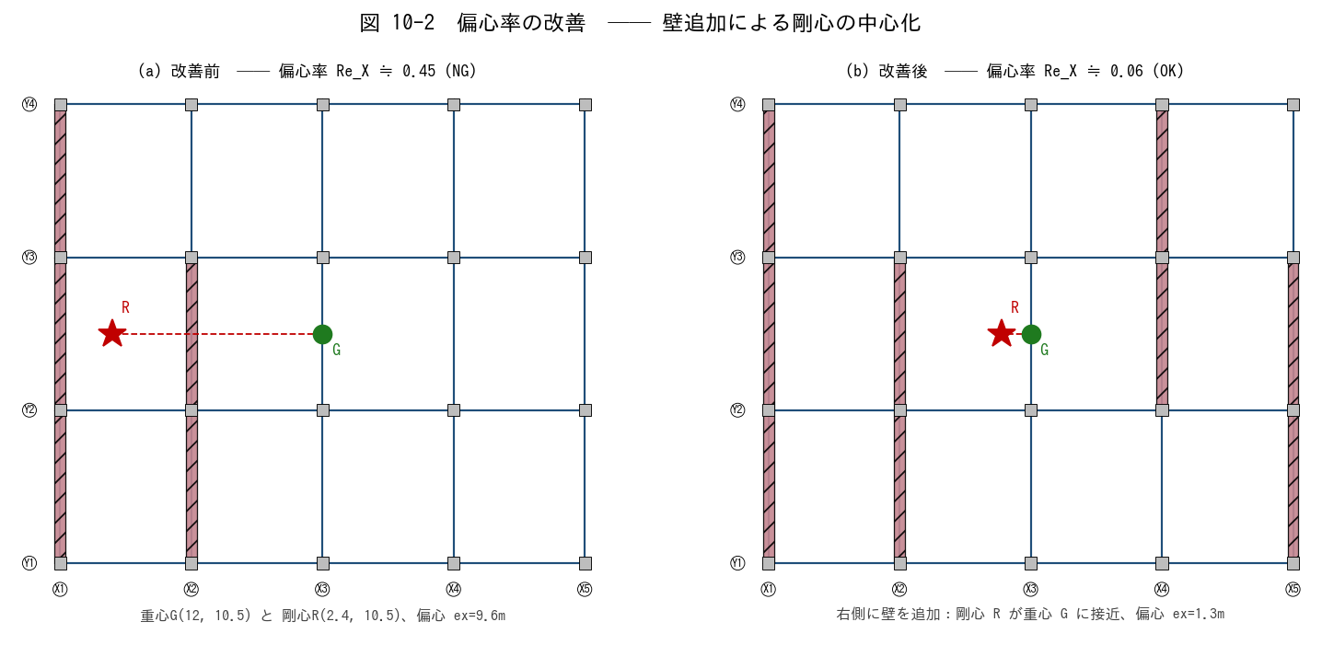

■ 問題 1 偏心率の定義（穴埋め）
偏心率 Re = e / re において、e は【 ① 】と【 ② 】の距離、re は【 ③ 】である。基準法では Re ≤ 【 ④ 】を標準とし、超えると Fe 割増しを行う。

■ 問題 2 改善前の剛心 R を計算
改善前は Y 方向壁が 2 枚。下表より ΣKy、Σ(Ky·x)、剛心 X 座標を求めよ。K は壁の長さに比例とする（K = 長さ／7m）。

壁 | 位置 X (m) | 長さ (m) | Ky | Ky·x (記入)
W1 (X1 通り) | 0 | 21 | 3.0
W2 (X2 通り) | 6 | 14 | 2.0
合計 | — | — | 5.0

→ 剛心 X = Σ(Ky·x) / ΣKy = ______ m、重心 X = W/2 = 12 m、偏心 ex = |12 − 剛心X| = ______ m

■ 問題 3 改善後の剛心 R を計算
改善後は Y 方向壁を 2 枚追加（W3 と W4）。剛心 X を求めよ。

壁 | X (m) | L (m) | Ky | Ky·x
W1 | 0 | 21 | 3.0 | 0
W2 | 6 | 14 | 2.0 | 12
W3 (追加) | 18 | 14 | 2.0 | 36
W4 (追加) | 24 | 14 | 2.0 | 48
合計 | — | — | 9.0 | 96

→ 剛心 X = 96 / 9 = ______ m、重心 X = 12 m、偏心 ex = ______ m。改善前と比べ偏心がどう変化したか述べよ。

■ 問題 4 自主提案
改善後の 4 枚配置の代わりに、もっと少ない枚数で同じ効果を得るにはどこに壁を置けばよいか。1 枚の追加案を平面上に図示（位置と長さ）。

【No.10-3 剛性率】
No.10-3 剛性率の改善に向けた鉛直配置検討

■ 図 10-3 剛性率の改善（立面 + 各階剛性 棒グラフ）
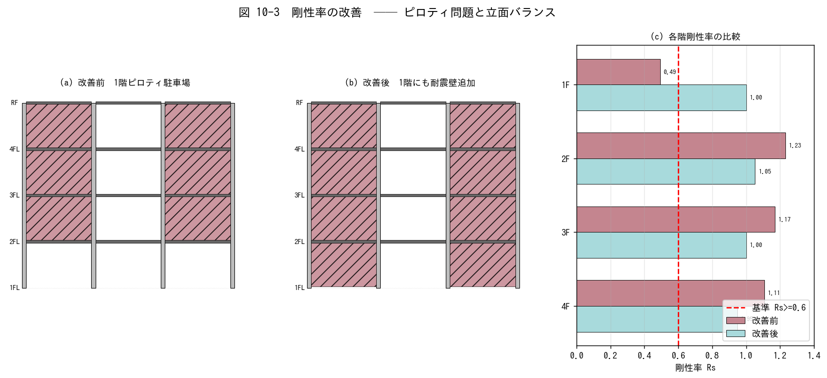

■ 問題 1 剛性率の定義（穴埋め）
剛性率 Rs = rs / rs̄。 rs は当該階の【 ① 】の逆数 (1/Ri)、rs̄ は全層平均値。基準法では Rs ≥ 【 ② 】を標準とし、超えると Fs 割増し。

■ 問題 2 改善前 Rs の確認
下表の R (層せん断剛性、相対値) から、各階の Rs を計算せよ。Rs_i = R_i / R̄ (簡略形)。

階 | R (相対) | R̄ (記入) | Rs (記入) | 判定 (Rs≥0.6?)
4F | 90
3F | 95
2F | 100
1F | 40 (ピロティ)

ヒント：R̄ = (90+95+100+40)/4 = 81.25。各階の Rs を計算。1階の Rs が 0.6 を下回るか確認せよ。

■ 問題 3 改善案の検討
1階の R を 40 から 95 に上げるには何を追加すればよいか。(a) RC 壁を 2 枚追加、(b) 鉄骨ブレースで対応、(c) 柱断面を大きく── 3 案のメリット・デメリットを比較せよ。

■ 問題 4 ピロティの実例
1981 年新耐震以前のマンションに『1 階駐車場ピロティ』が多数あり、阪神大震災 (1995) で被害が集中した。被害が出やすい力学的理由を『剛性率』『応力集中』『塑性ヒンジ』の語を使って説明せよ。

【No.10-4 RC マンション】
No.10-4 RC 造共同住宅の耐震壁配置計画

■ 図 10-4 共同住宅 (5戸×1階) の耐震壁配置例
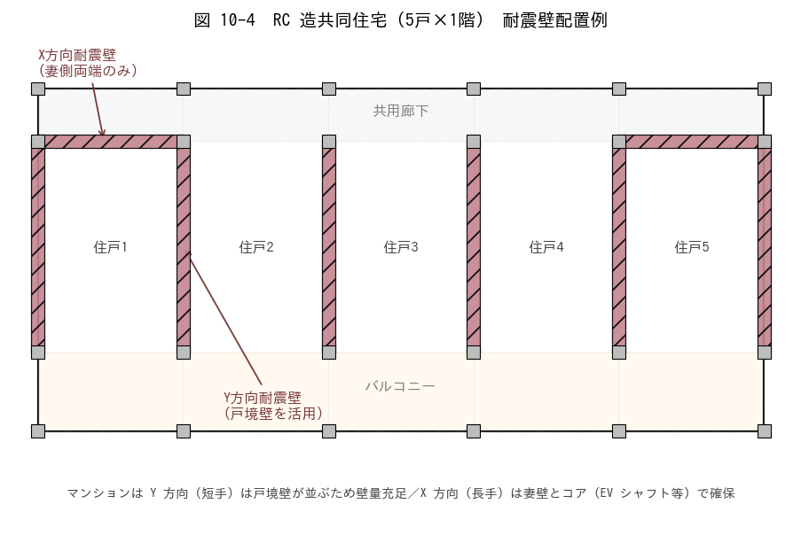

■ 問題 1 方向別の壁量バランス
(1) この計画では X 方向 / Y 方向 それぞれに何枚の耐震壁があるか。表の通り列を埋めよ。

方向 | 壁の数 | 壁の長さ合計 (m) | 備考
Y 方向 (戸境壁) |  |  | 5 戸境壁 × 8m
X 方向 (妻壁) |  |  | 妻側 2 箇所 × 5.5m

(2) 上記から X 方向と Y 方向どちらの壁量が多いか。地震時にどちらの方向が支配的に効くか。

■ 問題 2 X 方向 (長手) の弱さへの対策
X 方向は長手で開口 (廊下・バルコニー) が多く、壁量が不足しがち。次の対策のうち実務的に有効なものを 3 つ選び理由を述べよ。
(a) 妻壁を厚くする (b) EV シャフト周りをコア壁化 (c) 雁行配置で X 方向壁を追加 (d) バルコニー側に独立耐震壁を立てる (e) 鉄骨ブレース併用

■ 問題 3 開口位置との競合
戸境壁にユニットバス・キッチン排水のスリーブを通す要望がある。壁にスリーブを通す際の注意点を 3 つ挙げよ（位置・大きさ・補強筋）。

■ 問題 4 連層 vs 一部抜け
戸境壁を 1 階だけ無くしてエントランス用に使いたい意匠要望が出た。構造的に何が問題か、どう代替するか説明せよ。

【No.10-5 S 造工場】
No.10-5 S 造工場・倉庫のブレース配置計画

■ 図 10-5 S 造工場 (50m × 30m) のブレース配置
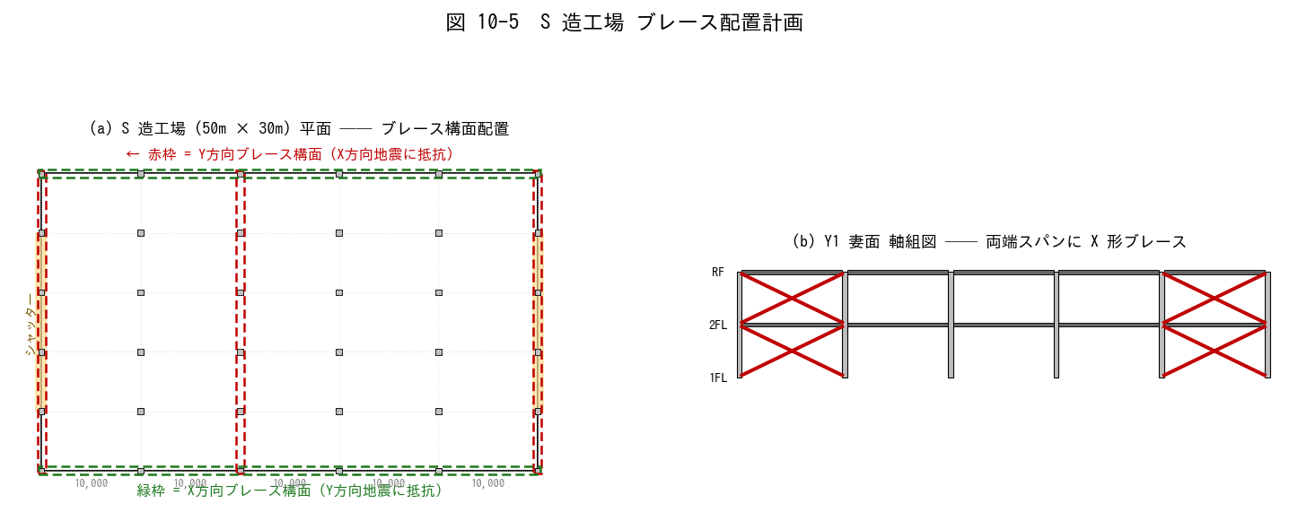

■ 問題 1 ブレース構面の特定
(1) 図中の赤枠は何方向の地震に抵抗するブレース構面か。
(2) 緑枠は何方向の地震に抵抗するか。
(3) X 方向 (50m長手) と Y 方向 (30m短手) で、ブレース構面の数が違う理由は？

■ 問題 2 シャッターとの競合
両妻面 (X1・X6 通り) の中央にシャッター開口がある。ブレース構面を X1・X6 通りに置く案と、シャッターを避けて X2・X5 通りに置く案を比較せよ。(a) どちらが構造的に良いか (b) シャッター開口への影響 (c) 中央スパンの扱い

■ 問題 3 連層ブレース vs 階別ブレース
工場 2 階建て (各階高 5m) でブレースを 1階のみ／全階／X 形でなく V 形 など選択肢がある。耐震上の優劣と建方上の留意点を 200 字以内で述べよ。

■ 問題 4 クレーン荷重との関係
天井クレーン (荷重 5t) が両妻方向に走行する。クレーン走行時の水平制動力がY 方向ブレース構面に加わる。ブレース配置で考慮すべき点を 3 点挙げよ。

【No.10-6 建築要望】
No.10-6 建築要望に配慮した配置計画

■ 図 10-6 ピロティ問題と代替案
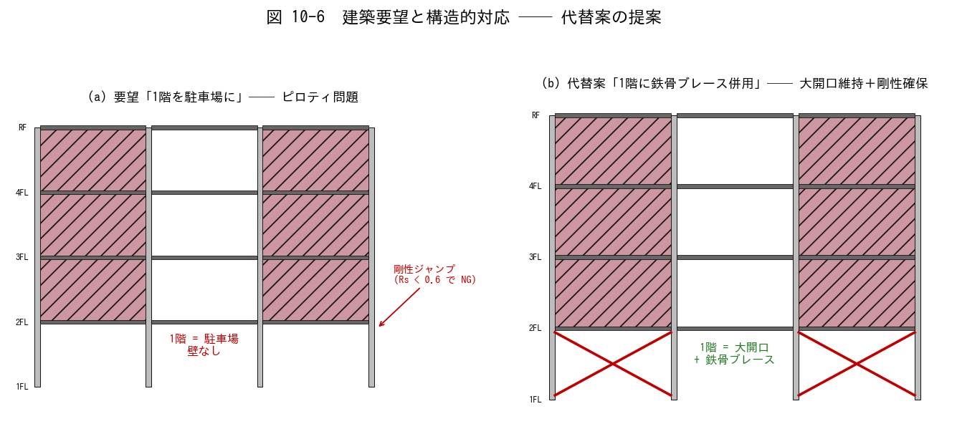

■ 問題 1 ピロティ問題の指摘と対策
(1) 図(a) の問題点を『剛性率』『偏心率』『応力集中』の3観点で指摘せよ。
(2) 図(b) の代替案でなぜ問題が解消するか、簡潔に説明せよ。
(3) 他の対策案 ((c)柱断面増 (d)制振ダンパー (e)1階壁の一部復活) それぞれのメリット・デメリットを 1 行で。

■ 問題 2 店舗 (大開口) 要望への対応
1 階に間口 6m × 高さ 3.5m の大開口の店舗が入り、外周壁を抜きたい要望。次の代替案を組合せて提案せよ。

案 | 内容 | メリット | デメリット | 推奨度
A | 鉄骨ブレースを 1 階に挿入
B | RC 耐震壁を背面側に集約
C | 境界梁付き耐震壁 (オープンウォール)
D | 免震構造に切替 (1 階ピロティ全面開放)

■ 問題 3 意匠との合意形成
意匠から『窓を大きく』『天井を高く』『柱を細く』の3要望が出た。それぞれを満たすために構造側で何を譲歩・提案できるか、3 行で書け。

■ 問題 4 実務総合
あなたが設計担当する 5 階建てオフィスビル (S 造、平面 30m×20m) で、意匠から『1 階エントランスを 1 スパン抜きたい (柱だけ残す)』『屋上に重量設備 (受水槽 20t)』『南面は全面ガラスカーテンウォール』の 3 要望が同時に出た。構造計画上の優先順位と対応策をまとめよ (200字程度)。

【解答】
解答・解説
No.10-1 配置バランス
問1：(a) NG 壁偏在で剛心が左下に寄り、捻れ振動でねじれモーメントが両端柱に集中。(b) NG X 方向地震に抵抗する X 方向壁が無く、Y 方向壁だけでは X 方向の壁量・剛性不足。(c) GOOD 外周4辺に均等配置：剛心=重心、弾力半径も大きく捻れに強い。(d) 注意 偏心は無いが弾力半径 re が小さい→大地震時の捻れ変位が大きくなる。外周にも分散配置することが望ましい。
問2：①両方向(X・Y)に耐震要素が存在 ②重心と剛心の距離 e が小さい (Re≤0.15) ③弾力半径 re が大きい (周辺配置) ④外周と内側のバランス (片寄り回避) ⑤コア集中だけでなく分散配置で全体剛性確保。
問3：①ピロティ階 (1階だけ壁/ブレース無し→Rs急減) ②中間階の壁抜け (連続性無く応力集中) ③逆三角形配置 (上階に壁多く下階に少ない→下階損傷集中)。
No.10-2 偏心率
問1：①重心 G ②剛心 R ③弾力半径 re ④0.15
問2：W1 Ky·x = 3.0×0 = 0、W2 Ky·x = 2.0×6 = 12、Σ(Ky·x) = 12。剛心 X = 12/5.0 = 2.4 m。偏心 ex = 12 − 2.4 = 9.6 m。弾力半径 re_x ≒ √(Σ Ky·(x−X_R)²/ΣKy) = √((3·2.4² + 2·3.6²)/5) = √((17.3+25.9)/5) = √8.6 ≒ 2.9 m。Re = 9.6/2.9 ≒ 3.3 → 著しい NG（基準値 0.15 の 20 倍超）。
問3：剛心 X = 96/9 = 10.67 m、偏心 ex = 12 − 10.67 = 1.33 m。弾力半径 re_x ≒ √(Σ Ky·(x−10.67)²/ΣKy) = √((3·10.67² + 2·4.67² + 2·7.33² + 2·13.33²)/9) = √((341.7+43.6+107.5+355.4)/9) = √94.2 ≒ 9.7 m。Re = 1.33/9.7 ≒ 0.14 → ぎりぎり OK。改善で偏心率は約 1/24 に低減。
問4：例として、X4 通り (x=18) に長さ 21m の壁を 1 枚追加すれば、ΣKy=8、剛心X=(0+12+54)/8=8.25 となるが、これでは偏心が反対側に振れる。X3 と X4 の中間 (x=15) に長さ 14m を 1 枚追加すれば剛心X≒10付近に持っていける。壁配置の最適化は試行錯誤と感度解析が基本。
No.10-3 剛性率
問1：①層間変形角 R_i (=1/層せん断剛性 K_i) ②0.6
問2：R̄=(90+95+100+40)/4=81.25。Rs：4F=90/81.25=1.11、3F=95/81.25=1.17、2F=100/81.25=1.23、1F=40/81.25=0.49。1F は Rs=0.49 < 0.6 → NG、Fs 割増し対象。
問3：(a)RC 壁追加：確実に剛性確保、コスト中、駐車スペース減。(b)鉄骨ブレース：開放感維持、施工早い、見た目に出る・防火被覆要。(c)柱断面増：剛性増は限定的、壁・ブレースに比べ非経済的、駐車計画への影響少。実務的には (b) 鉄骨ブレースが最も柔軟・経済的。
問4：1階のRが急減して Rs<0.6 → 大地震時に 1階に層間変形が集中→ 柱頭・柱脚に塑性ヒンジが先行形成 → せん断破壊・崩壊(層崩壊メカニズム)。新耐震では Rs・Re の規定強化、ピロティには Fs 割増しで対応。
No.10-4 RC マンション
問1：(1) Y方向＝5枚×8m=40m、X方向＝2枚×5.5m=11m。(2) Y 方向壁量が圧倒的に多い → Y 方向地震に十分抵抗。X 方向は長手で壁量不足になりがち、追加対策が必要。
問2：(b)EVシャフトのコア壁化＝最も効果大 (X・Y両方向効く)。(c)雁行配置で X 方向壁を追加＝意匠と調整可で実務多用。(a)妻壁厚＝補助的だが応力分布の改善に寄与。(d)バルコニー側壁＝意匠的に難しいが妻側で部分採用例あり。(e)鉄骨ブレース＝RC造マンションでは住戸内に出るため通常採用しない。
問3：①開口位置は壁中央を避け端部から距離を取る (主筋を切らない) ②開口寸法は壁断面の 1/3 以下程度 ③開口周りに補強筋 (斜め筋・周辺補強筋) を追加。
問4：1 階だけ戸境壁を抜くと当該階の剛性・耐力が急減 (剛性率低下)、上階の壁の応力を受け止める基礎梁・柱の応力集中。代替：壁を抜く位置にラーメン枠 (太い柱・梁) を組む／鉄骨ブレース併用／境界梁付き連層壁 (Open Wall) で開口を確保しつつ壁を継続。
No.10-5 S 造工場
問1：(1) 赤枠 (X1・X3・X6 通り) は Y方向に伸びるブレース構面で X 方向地震に抵抗。(2) 緑枠 (Y1・Y6 通り) は X 方向に伸びる構面で Y 方向地震に抵抗。(3) X 方向 (50m) は長く剛性を要するため 3 構面、Y 方向 (30m) は 2 構面で対応。ブレース構面の間隔は概ね 15-20m 以下を目安に配置。
問2：(a) シャッターのある妻面 (X1・X6) には大開口がありブレースは妻面の上下端、もしくはシャッター枠の両側に分割して配置する。X2・X5 に持って行く案もあるが、剛心が中心寄りになって弾力半径が小さくなる → 両妻面配置が捻れに対して有利。シャッターと干渉する箇所はブレースを上下の小スパンに退避させる、もしくは小開口側に偏らせるなどの調整が必要。
問3：全階ブレース＝最も剛性確保、建方安定。1階のみ＝NG (Rs低下)。X 形＝最大耐力、引張専用で部材軽量化。V 形・逆 V 形＝大開口に向くが座屈が問題、BRB（座屈拘束ブレース）で対応するのが現代的。建方上は X 形は仮設安定性も高く有利、V 形は梁との接合が複雑。
問4：①クレーン走行制動の繰返し荷重で疲労を考慮 (溶接部・接合部の検討) ②クレーン走行レール下のランウェイガーダ周りの剛性確保 (走行路の捻れ抑制) ③走行方向と直角のブレースは制動力を受けるため、許容応力度に余裕を見る。
No.10-6 建築要望
問1：(1) 剛性率：1階のみ壁無く Rs<0.6 → NG。偏心率：1階で柱配置が対称なら偏心は小さいが、上階壁配置とのバランス次第。応力集中：上階壁直下の柱頂部にせん断力集中、層崩壊リスク。(2) 代替案では 1階に鉄骨ブレース追加で剛性回復、Rs ≥ 0.6 を満たす。(3) (c)柱断面増＝効果限定、見た目大柱で意匠悪化。(d)制振ダンパー＝高コストだが大開口維持可、振動低減効果大。(e)壁部分復活＝最確実だが意匠調整必要。
問2：A)鉄骨ブレース→意匠表出だが効果確実、店舗内の制約。B)RC壁を背面側に集約→店舗ファサードは開放、背面の壁量で総剛性確保。C)境界梁付き耐震壁→開口を持ちつつ壁を継続、設計複雑。D)免震→1階全面開放可能、コスト最大だが意匠・防災ともに優れる、新築で要採用判断。推奨：低中層なら B + A 併用、超高層・耐震性能要求高なら D 検討。
問3：①窓大→外周耐震要素を内側コアに集約、外周はラーメンのみで補強②天井高→階高UPは剛性低下・重心UPで偏心モーメント増、梁せい確保で対応③柱細→大スパン化困難なため、スパン縮小か梁強化、SC柱(コンクリ充填鋼管)で対応。
問4：優先順位：①剛性率・偏心率の基準達成（一次的安全性）→②居住性・機能性（重量設備の振動・荷重） →③意匠要望（カーテンウォール）。対応：エントランス柱抜き→残柱を太く+鉄骨ブレースで補完、屋上設備→振動を抑える防振架台＋床補強、ガラスCW→外周柱は確保したまま方立・カーテンウォール納まりで対応。

06 鉄筋比
06. 鉄筋比 ［B. 配筋・ディテール設計］
▲ 目次シートへ戻る

【目次】
鉄筋比 問題集（RC マンション設計担当・新人向け）
テーマ No.5：RC 部材の鉄筋比 pg／pt／pw／ps と釣合鉄筋比 pb を、定義式・代表値・手計算・実物大の判断まで通す。図と表で覚え、Excel セルで計算する形式。

No. | シート | 到達目標 | 図
5-1 | 5-1 柱pg・梁pt | 柱pg・梁pt の算出、pg 下限・pt 上下限の暗記 | 断面定義
5-2 | 5-2 柱梁pw | 柱梁pw の算出、pw 上下限の暗記 | 帯筋・あばら筋
5-3 | 5-3 壁ps | 壁ps の算出、耐震壁ps 上下限の暗記 | 壁筋格子
5-4 | 5-4 釣合鉄筋比 | 釣合鉄筋比 pb の説明・算出ができる | ひずみ・M-φ
5-5 | 5-5 適切な鉄筋量 | 断面に対する適切な鉄筋量の判断ができる | 判断フロー
— | 上限下限値早見表 | 暗記用の一覧表 | —

凡例：pg=柱主筋比、pt=梁引張鉄筋比、pw=せん断補強筋比（柱帯筋／梁あばら筋）、ps=壁筋比、pb=釣合鉄筋比。数値は『RC 規準』『建築基準法施行令』に基づく一般的な目安。最新版規準・自社基準も併用すること。

【上限下限値早見表】
上限下限値 早見表（暗記用）
下表の数値は『RC 規準 2018』『建築基準法施行令』をベースにした目安値。これを覚えてから細部規準を当たる。

記号 | 意味 | 下限 | 上限 | 根拠・備考
pg | 柱主筋比 = ΣAg/(b·D) | 0.8 % | 4 %（一般）／6 %（短柱・最下層） | 0.8% 未満は鉄筋無視・無筋扱い。4%超は配筋過密・施工性低下
pt | 梁引張鉄筋比 = Ast/(b·d) | 0.4 %（小梁は 0.2 % 程度可） | 下端筋 1.8 %、上端筋 0.8 % 程度（pmax = 0.75·pb 目安） | 上限は釣合鉄筋比 pb の 0.75 倍程度（靭性確保）
pw（柱帯筋） | せん断補強筋比 = aw/(b·s) | 0.2 %（基準法令） | 0.6〜1.2 %（柱中間部） | 脚部・梁端は密に
pw（梁あばら筋） | せん断補強筋比 = aw/(b·s) | 0.2 %（基準法令） | 0.8〜1.2 %（梁端部） | 梁端は密、中央は粗のピッチ変化が一般
ps（壁筋） | 壁筋比 = aw/(t·s) | 0.25 %（縦・横ともに） | 1.2 % 程度 | 複配筋（2 層）が原則、シングル配筋は薄壁のみ
pb | 釣合鉄筋比 = 0.85·β1·(fc'/σy)·(εcu/(εcu+εy)) | — | —（計算で求める） | fc'=24, σy=345 で pb ≒ 3.2 %、pmax = 0.75·pb ≒ 2.4 %

覚え方のコツ：pg は『最低 0.8、最大 4、短柱なら 6』／pt は『下限 0.4、上限はだいたい 0.75·pb』／pw（柱・梁）は『最低 0.2、上限 1.2』／ps（壁）は『縦横とも最低 0.25、上限 1.2』。『0.2／0.25／0.4／0.8』が下限値、『1.2／4／6』が上限値。

■ 補足図（理解の整理）
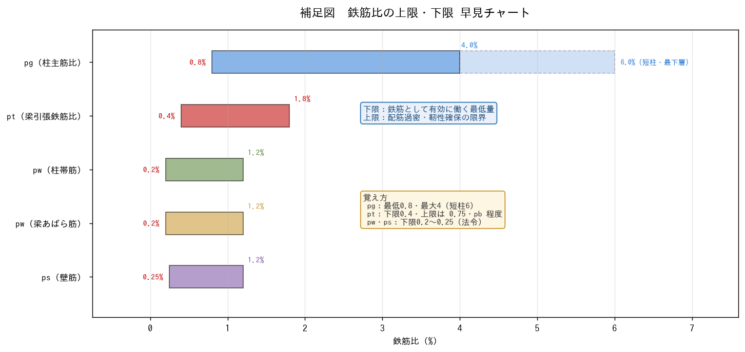

【5-1 柱pg・梁pt】
5-1 柱 pg・梁 pt の算出と上下限値

■ 図 5-1 pg と pt の定義
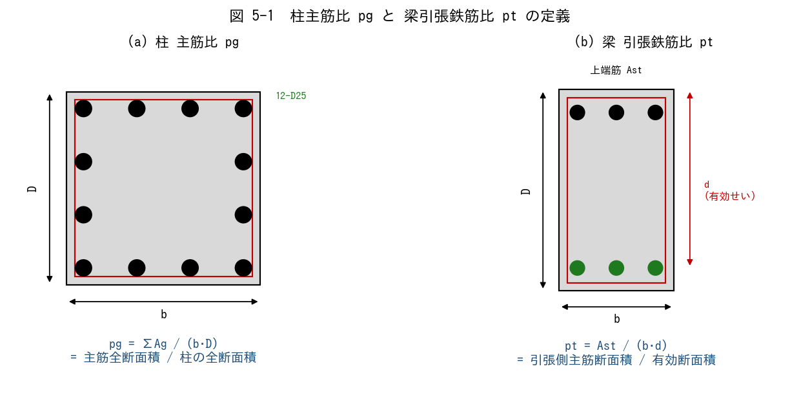

■ 問題 1 定義の穴埋め
(1) 柱主筋比 pg は、主筋全断面積 ΣAg を【 ① 】(=b·D) で割った比である。下限値は通常【 ② 】%、上限値は柱中間部で【 ③ 】%、短柱・最下層で【 ④ 】%。
(2) 梁引張鉄筋比 pt は、引張側主筋断面積 Ast を【 ⑤ 】(=b·d) で割った比である。下限値は通常【 ⑥ 】%、上限値は釣合鉄筋比 pb の【 ⑦ 】倍を目安にする。

■ 問題 2 柱 pg の計算（マンション中柱）
柱断面 b×D=800×800 mm、主筋 12-D25（1 本 As=507 mm²）。

項目 | 値（記入）
ΣAg = 12 × 507 (mm²)
柱全断面積 b·D (mm²)
pg (%)
下限 0.8% との比較（OK/NG）
上限 4% との比較（OK/NG）

■ 問題 3 梁 pt の計算（マンション大梁・上端筋）
梁断面 b×D=400×700、d=640 mm、上端筋 5-D25（As=507）、fc'=24、σy=345 とする。

項目 | 値（記入）
Ast = 5×507 (mm²)
有効断面 b·d (mm²)
pt (%)
下限 0.4% との比較
参考：pb≒3.22%（次表参照）、pmax=0.75pb≒2.42% との比較

■ 問題 4 pg 上限を超えると何が起こるか
pg を上限以上に上げると、断面性能上の問題が 2 つ生じる。(a) 施工性／配筋（あき寸法・コンクリート充填）／(b) 構造性能（軸力負担・かぶり）── それぞれ 1 行で述べよ。

■ 問題 5 暗記確認
pg・pt の下限・上限を諳んじよ（記述）。間違えやすい数値は『0.8％を 0.4％（梁の下限）と取り違える』こと。

【5-2 柱梁pw】
5-2 柱・梁のせん断補強筋比 pw の算出と上下限値

■ 図 5-2 pw の定義（柱帯筋・梁あばら筋）
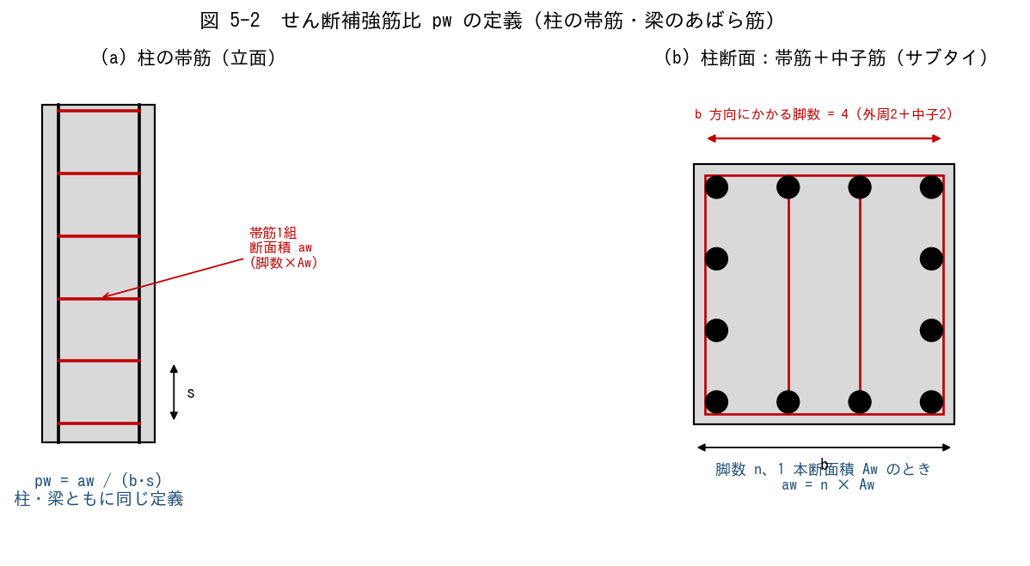

■ 問題 1 定義の穴埋め
せん断補強筋比 pw は、ピッチ s に含まれる帯筋（あばら筋）の断面積 aw を、【 ① 】(=b·s) で割った比である。下限値は【 ② 】%（建築基準法令）、上限値は概ね【 ③ 】%（過大にすると主筋座屈は防げるがコストと施工性が悪化）。
脚数 n、1 本の断面積 Aw のとき、aw = 【 ④ 】 で表す。

■ 問題 2 柱 pw の計算
柱 b=800、帯筋 D13（Aw=127 mm²）、4 脚（外周2＋中子2）、ピッチ s=100 mm。

項目 | 値（記入）
aw = 4×127 (mm²)
b·s (mm²)
pw (%)
下限 0.2% との比較
上限 1.2% との比較

■ 問題 3 梁 pw の計算（端部）
梁 b=400、あばら筋 D10（Aw=71）、2 脚、ピッチ s=100。

項目 | 値（記入）
aw = 2×71 (mm²)
b·s (mm²)
pw (%)
下限 0.2% との比較

■ 問題 4 ピッチ変化
梁の端部 100mm、中央 200mm でピッチを変える理由を 2 つ（端部のせん断力大、靭性確保）述べよ。中央のピッチを 200 にすると pw はどう変わるか計算で確認せよ。

■ 問題 5 pw を上げすぎてはいけない理由
pw を 1.2% を超えて配置すると何が問題か。(a) 経済性（鉄筋コスト・施工手間）／(b) 構造的（せん断耐力が頭打ち、コンクリート圧壊先行）── 1 行ずつ。

【5-3 壁ps】
5-3 壁筋比 ps の算出と耐震壁の上下限値

■ 図 5-3 ps の定義（縦筋・横筋の格子）
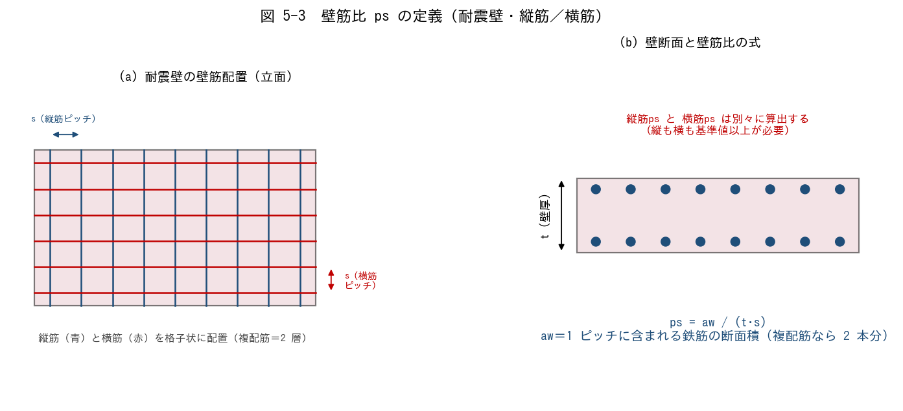

■ 問題 1 定義の穴埋め
壁筋比 ps は、ピッチ s に含まれる壁筋断面積 aw を【 ① 】(=t·s) で割った比。耐震壁では縦筋・横筋とも【 ② 】% 以上、上限は概ね【 ③ 】% を目安とする。複配筋（2 層）の場合、aw は【 ④ 】本分で計算する。

■ 問題 2 壁 ps の計算（縦筋）
壁厚 t=180 mm、縦筋 D13（Aw=127 mm²）、複配筋（2 層）、ピッチ s=200 mm。

項目 | 値（記入）
aw = 2×127 (mm²)（複配筋）
t·s (mm²)
ps (%)
下限 0.25% との比較
上限 1.2% との比較

■ 問題 3 壁 ps の計算（横筋）
壁厚 t=180、横筋 D10（Aw=71）、複配筋、ピッチ s=200。

項目 | 値（記入）
aw = 2×71 (mm²)
t·s (mm²)
ps (%)
下限 0.25% との比較

■ 問題 4 シングル配筋と複配筋
壁厚 180mm 以下ではシングル配筋、180mm 超では複配筋（2 層）が原則。(1) シングル配筋を耐震壁に使ってよい厚さの目安は何 mm 以下か。(2) 複配筋にする構造上のメリットを 2 つ述べよ（曲げ耐力／面外座屈／靭性 から選んで）。

■ 問題 5 開口補強と ps
開口周囲には縦・横の補強筋に加え、隅角部に斜め筋を配する。壁全体の ps が下限を満たしていても、開口周囲は別途補強が必要な理由を 1 行で。

【5-4 釣合鉄筋比】
5-4 釣合鉄筋比 pb の説明と算出

■ 図 5-4 ひずみ／応力／M-φ
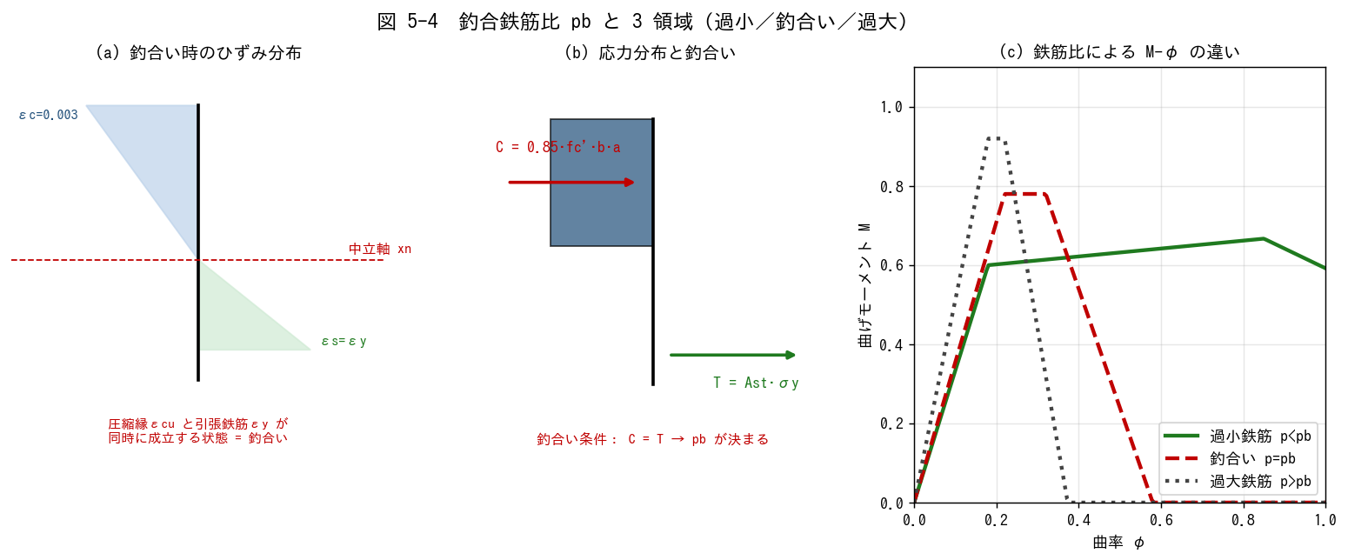

■ 問題 1 概念の穴埋め
釣合鉄筋比 pb とは、圧縮縁ひずみが【 ① 】(=0.003)、引張鉄筋ひずみが【 ② 】(=σy/Es) に同時に達するときの引張鉄筋比 p = Ast/(b·d) のことである。p < pb の断面を【 ③ 】鉄筋（靭性的）、p > pb の断面を【 ④ 】鉄筋（脆性的）と呼ぶ。

■ 問題 2 公式の導出（穴埋め）
(1) C = T より：0.85·fc'·b·(β1·xn) = Ast·σy
(2) ひずみ適合：xn/d = εcu / (εcu + εy)
(3) p = Ast/(b·d) を代入すると
pb = 0.85·β1·(fc'/σy)·(εcu / (εcu + εy)) ← この式を覚える

■ 問題 3 pb の計算（手計算）
εcu=0.003、Es=2.05×10⁵、β1=0.85（fc'≤28）として、次の組合せの pb と pmax=0.75·pb を求めよ（%、有効数字3桁）。

No. | fc' (N/mm²) | σy (N/mm²) | εy (記入) | xn/d (記入) | pb (%) (記入) | pmax (%) (記入)
(1) | 21 | 295
(2) | 24 | 345
(3) | 27 | 345
(4) | 30 | 390

■ 問題 4 pmax = 0.75·pb の意味
なぜ pb そのものでなく 0.75·pb を上限とするのか。M-φ 曲線の変形能力と靭性の観点で述べよ。

【5-5 適切な鉄筋量】
5-5 断面に対する適切な鉄筋量の判断

■ 図 5-5 鉄筋量の判断フロー
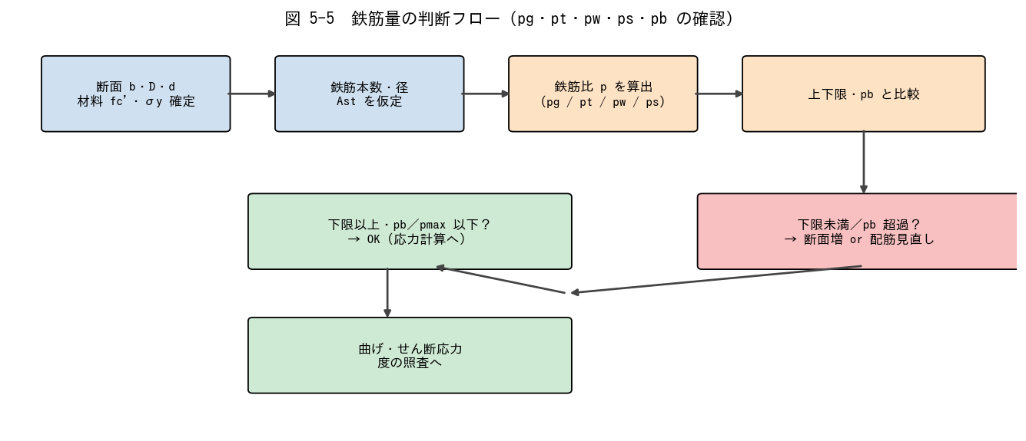

■ 問題 1 総合判定（柱・梁・壁）
下表 5 ケース（マンション設計）について、上限下限値・pb と比較してOK / NG を判定し、NG なら改善案を 1 つ書け。

No. | 部材 | 断面・配筋 | 鉄筋比 (記入) | 判定 (記入) | 改善案 (記入)
(1) | 中柱 | 800×800、主筋 12-D25 (As=507)、fc=24 | pg=
(2) | 中柱 | 600×600、主筋 8-D22 (As=387) | pg=
(3) | 大梁 | 400×700, d=640, 上端筋 5-D25 (As=507)、fc=24, σy=345 | pt=
(4) | 大梁 | 400×700, d=640, 上端筋 10-D25 (過密) | pt=
(5) | 耐震壁 | t=180、縦筋 D13@200 複配筋 | ps=

■ 問題 2 判断のフロー（穴埋め）
鉄筋量を決めるとき、まず【 ① 】（応力比から必要鉄筋量を仮算定）、次に【 ② 】（下限・上限・pb との比較）、最後に【 ③ 】（配筋のあき・かぶり・施工性）の 3 段階で確認する。

■ 問題 3 典型 NG パターンの理解
次の NG ケースで何が起こるか、それぞれ 1 行で述べよ。

No. | 状況 | 起こる問題 (記入)
(1) | 柱 pg = 0.5% （下限割れ）
(2) | 柱 pg = 5%（上限超）
(3) | 梁 pt = 3%（pb 近傍）
(4) | 柱 pw = 0.1%（下限割れ）
(5) | 壁 ps = 0.2%（下限割れ）

■ 問題 4 マンション実務まとめ
新人として RC 梁・柱・壁の配筋をチェックする際、必ず確認する 3 つの数値（最低限）を挙げよ：① 鉄筋比（pg/pt/pw/ps）の下限・上限、② 釣合鉄筋比との比、③ ピッチ・本数・あき寸法の物理的妥当性。

【解答】
解答・解説
5-1 柱 pg・梁 pt
問1：①柱全断面積 b·D ②0.8 ③4 ④6 ⑤有効断面積 b·d ⑥0.4 ⑦0.75。
問2：ΣAg = 12×507 = 6,084 mm²。b·D = 800×800 = 640,000 mm²。pg = 6,084/640,000 = 0.0095 → 0.95%。下限 0.8% 以上 → OK。上限 4% 以下 → OK。
問3：Ast = 5×507 = 2,535 mm²。b·d = 400×640 = 256,000 mm²。pt = 2,535/256,000 = 0.0099 → 0.99%。下限 0.4% 以上 → OK。pmax = 0.75×3.22% = 2.42% 以下 → OK。靭性的に余裕。
問4：(a) 主筋本数増 → あき寸法不足、コンクリートが充填されず豆板。(b) かぶり厚不足、鉄筋座屈拘束のための帯筋増、軸力負担は限界（柱断面増の方が経済的）。
問5：pg：下限 0.8%、上限 4%（短柱・最下層 6%）。pt：下限 0.4%、上限 0.75·pb（fc24/σy345 で約 2.4%）。数字の取り違え注意：『0.8％は柱・0.4％は梁の下限』。
5-2 柱梁 pw
問1：①脚数 1 ピッチ分の断面 b·s ②0.2 ③1.2 ④n × Aw。
問2：aw = 4×127 = 508 mm²。b·s = 800×100 = 80,000 mm²。pw = 508/80,000 = 0.00635 → 0.64%。下限 0.2% 以上 → OK。上限 1.2% 以下 → OK。
問3：aw = 2×71 = 142 mm²。b·s = 400×100 = 40,000 mm²。pw = 142/40,000 = 0.00355 → 0.36%。下限 0.2% 以上 → OK。
問4：梁端ではせん断力が最大、かつ塑性ヒンジが形成されるため靭性確保のために密に。中央 200mm では pw = 142/(400×200) = 0.00178 → 0.18%。0.2% 下限に届かないためピッチを 150mm 程度に詰めるか、断面径を上げる必要がある（要注意例）。
問5：(a) 帯筋・あばら筋を密にすると鉄筋コスト増、配筋作業のあき確保が困難。(b) せん断耐力はある量で頭打ち（コンクリート圧縮強度で律速）。それ以上の pw は無効で、靭性確保には主筋座屈拘束（中子筋）の方が有効。
5-3 壁 ps
問1：①壁の単位幅断面 t·s ②0.25 ③1.2 ④2。
問2：aw = 2×127 = 254 mm²。t·s = 180×200 = 36,000 mm²。ps = 254/36,000 = 0.00706 → 0.71%。下限 0.25% 以上 → OK。上限 1.2% 以下 → OK。
問3：aw = 2×71 = 142 mm²。t·s = 180×200 = 36,000。ps = 142/36,000 = 0.00394 → 0.39%。下限 0.25% 以上 → OK。縦横とも 0.25% 以上が必要なことを確認。
問4：(1) 壁厚 t ≤ 180 mm（一般に 200mm 未満）まで。(2) ①面外座屈に強い（鉄筋が両表面にあり面外曲げに有効）②壁の曲げ・せん断耐力向上 ③ひび割れ抑制と靭性向上。
問5：開口は応力の流れを乱し、隅角部に斜めひび割れ・応力集中が生じる。壁全体の ps だけでは補えないため、開口周囲に縦横補強筋・隅角部斜め筋を別途配置する必要がある。
5-4 釣合鉄筋比
問1：①εcu ②εy ③過小（under-reinforced）④過大（over-reinforced）。
問2：式の展開は本文どおり。pb = 0.85·β1·(fc'/σy)·(εcu/(εcu+εy))。β1=0.85（fc'≤28、強度に応じ低減）、εcu=0.003、εy=σy/Es。
問3：(1)fc=21, σy=295：εy=1.44×10⁻³, xn/d=0.676, pb=0.7225·21/295·0.676=0.0348→3.48%, pmax=2.61%。(2)fc=24, σy=345：εy=1.68×10⁻³, xn/d=0.641, pb=0.7225·24/345·0.641=0.0322→3.22%, pmax=2.42%。(3)fc=27, σy=345：xn/d=0.641, pb=0.7225·27/345·0.641=0.0363→3.63%, pmax=2.72%。(4)fc=30, σy=390：εy=1.90×10⁻³, xn/d=0.612, pb=0.7225·30/390·0.612=0.0340→3.40%, pmax=2.55%。
問4：pb は鉄筋が降伏すると同時にコンクリートが圧壊する状態で変形余裕が少ない。0.75·pb 程度に抑えると、降伏後に塑性回転が確保でき、M-φ 曲線にプラトーが現れて靭性的破壊（粘り強い）になるため。
5-5 適切な鉄筋量
問1：(1)pg=6,084/640,000=0.95% → 下限0.8%以上、上限4%以下 → OK。(2)ΣAg=8×387=3,096、b·D=600×600=360,000、pg=0.86%。下限 0.8% ぎりぎり OK。(3)Ast=5×507=2,535、b·d=400·640=256,000、pt=0.99%。OK（前出と同じ）。(4)Ast=10×507=5,070、pt=5,070/256,000=1.98%。pmax=2.42% 以下だが pb=3.22% に近く靭性が心配。改善：梁せい D を上げて d を増やす、または鉄筋径を細くする。(5)ps=2·127/(180·200)=0.71%。下限 0.25% 以上、上限 1.2% 以下 → OK。
問2：①応力（必要鉄筋量の算定） ②鉄筋比の下限・上限・pb との比較③配筋詳細（あき・かぶり・施工性）。
問3：(1)pg<0.8%：軸力負担不足、コンクリート単体扱い（無筋）と見なされ危険。(2)pg>4%：あき・かぶり不足で施工性悪化、コンクリート充填不良で耐久性低下。(3)pt≒pb：脆性破壊先行で靭性不足、地震時に粘らず急激な破壊。(4)pw<0.2%：せん断耐力不足、せん断破壊先行で脆性的。(5)ps<0.25%：壁筋不足、曲げ・せん断耐力不足、ひび割れ拡大。
問4：①下限・上限：pg(0.8〜4)、pt(0.4〜0.75pb)、pw(0.2〜1.2)、ps(0.25〜1.2)。②pb との比：pt/pb、適切な余裕（実用 p < 0.5·pb 程度）。③物理的妥当性：あき寸法（鉄筋径×1.5 以上）、かぶり厚、ピッチ変化の整合。

07 鉄筋の定着
07. 鉄筋の定着 ［B. 配筋・ディテール設計］
▲ 目次シートへ戻る

【目次】
鉄筋の定着 問題集（RC マンション設計担当・新人向け）
テーマ No.6：RC 部材の鉄筋定着。付着による応力伝達機構から、定着長 L2・L2h・La・Lb の使い分け・算出、一覧表の暗記、計算仮定、部材内/仕口内定着までを通す。各シートに図、最後に解答。

No. | シート | 到達目標 | 図
6-1 | 6-1 応力伝達機構 | 定着の応力伝達機構を説明できる | 付着・応力分布
6-2 | 6-2 定着長の種類 | L2・L2h・La・Lb の説明・算出ができる | 各定着長
6-3 | 6-3 L2・L2h 暗記 | 定着長一覧表の L2・L2h を暗記している | 一覧表
6-4 | 6-4 計算仮定条件 | 一覧表の計算仮定条件を理解している | —
6-5 | 6-5 部材内と仕口内 | 部材内定着・仕口内定着を説明できる | 接合部・大梁

凡例：L2=直線定着長、L2h=フック付き定着長、La=折り曲げ定着の投影定着長、Lb=基本定着長。数値は『RC 規準』『公共建築工事標準仕様書』等に基づく目安（fc・鉄筋種別で変わる）。最新版規準・標準図・自社基準を必ず併用すること。

【6-1 応力伝達機構】
6-1 鉄筋定着の応力伝達機構

■ 図 6-1 付着による応力伝達
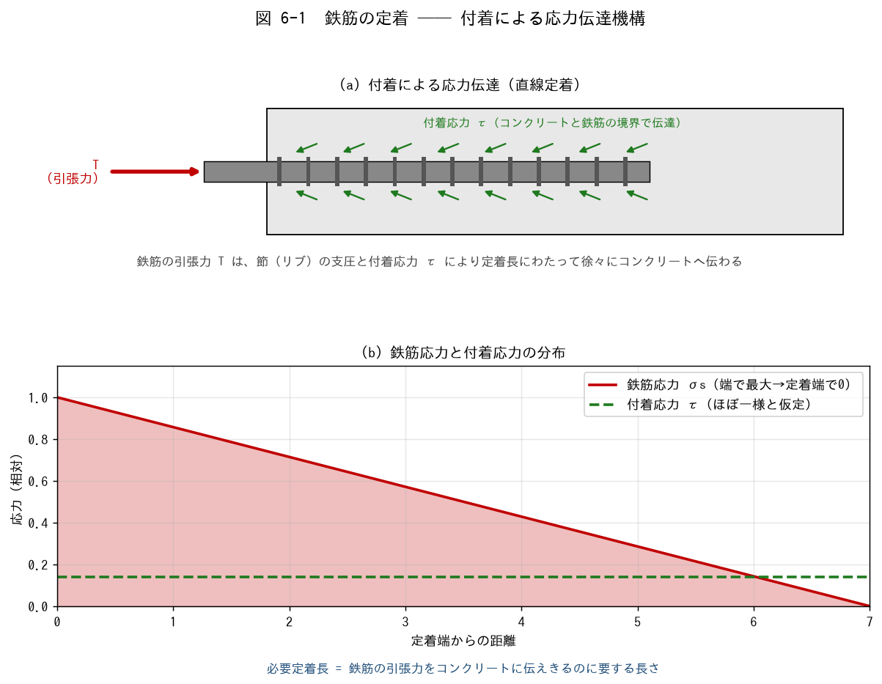

■ 問題 1 機構の穴埋め
鉄筋に生じた引張力 T は、鉄筋表面の【 ① 】（リブ）の支圧と、鉄筋とコンクリートの境界に生じる【 ② 】応力 τ によって、定着長にわたって徐々に【 ③ 】へ伝達される。鉄筋応力 σs は引張端で【 ④ 】、定着端で【 ⑤ 】になる。

■ 問題 2 なぜ定着が必要か
鉄筋の引張力をコンクリートに伝えきれない（定着不足）と、何が起こるか 2 つ挙げよ（抜け出し／付着割裂ひび割れ）。それぞれが部材性能にどう影響するか 1 行で。

■ 問題 3 付着を高める要素
付着性能（許容付着応力度 fb）を高める／低下させる要素を整理せよ。

要素 | 付着への影響（記入）
コンクリート強度 fc が高い
鉄筋が異形（節あり）
かぶり厚さが大きい
上端筋（コンクリート上部）
横補強筋（あばら筋・帯筋）が多い

『上端筋』の付着が下端筋より不利になる理由を、コンクリート打設時のブリーディング（水の上昇）から説明せよ。

【6-2 定着長の種類】
6-2 各種定着長 L2・L2h・La・Lb の説明と算出

■ 図 6-2 L2・L2h・La・Lb
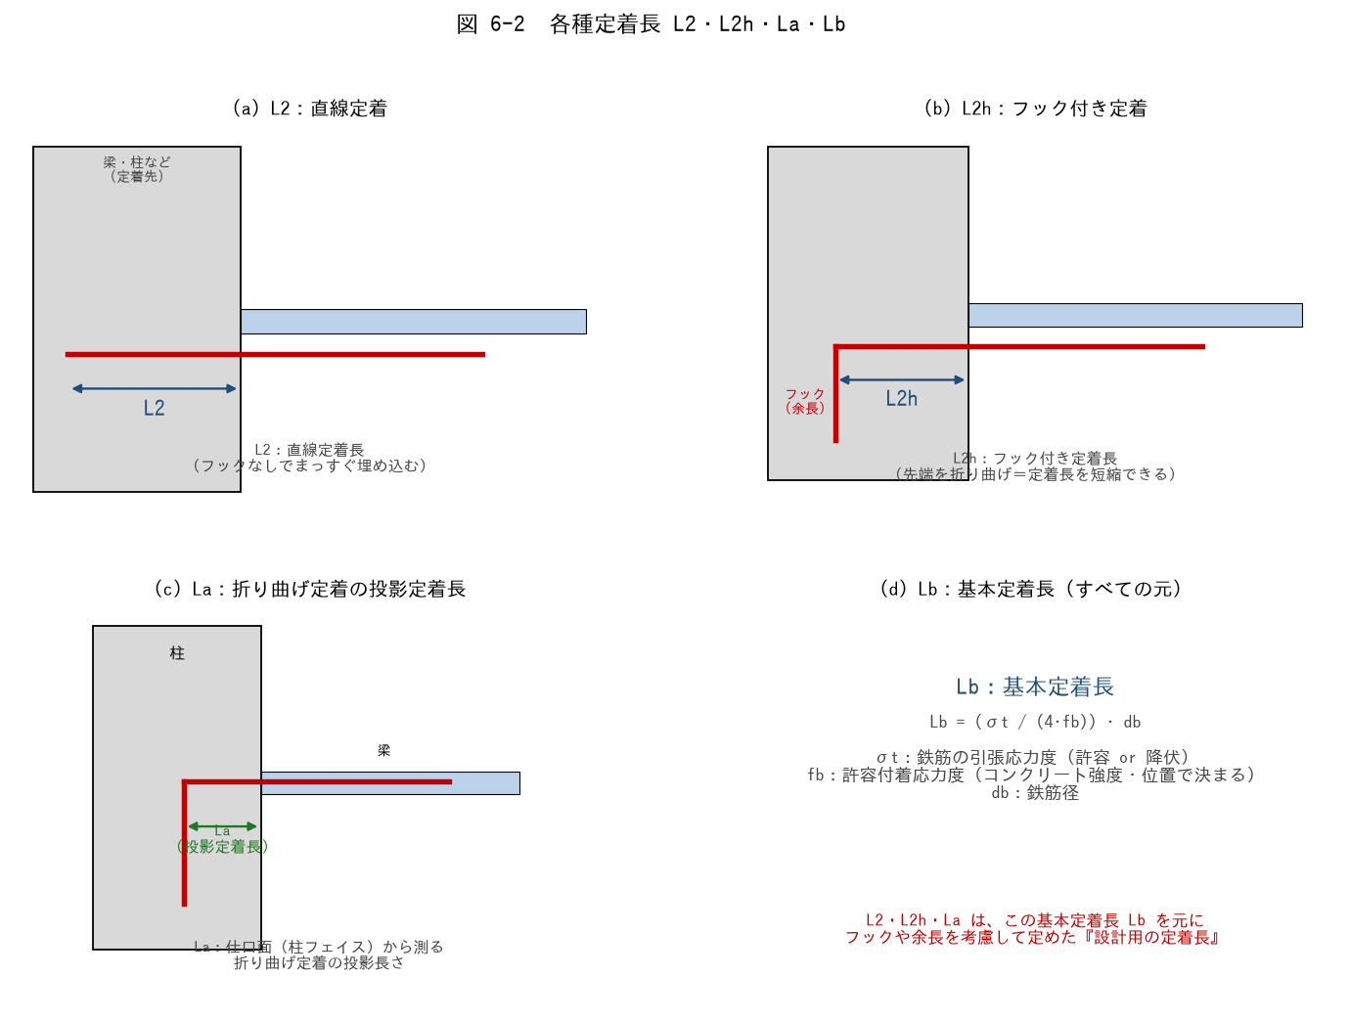

■ 問題 1 定着長の対応（線結び）
記号 | 意味（記入）
L2
L2h
La
Lb

選択肢：A 直線定着長／B フック付き定着長／C 折り曲げ定着の投影定着長／D 基本定着長（式で計算する元の長さ）

■ 問題 2 基本定着長 Lb の計算
Lb = (σt / (4·fb)) · db（鉄筋の引張力と付着抵抗の釣合いから導かれる）。σt=295 N/mm²（SD295 の許容引張、短期）、fb=2.0 N/mm²、db=22mm（D22）のとき Lb を求めよ（mm）。

■ 問題 3 L2・L2h の関係
(1) フック付き L2h が直線 L2 より短くできる理由を述べよ（フックの機械的抵抗）。
(2) 一般に L2h ≒ 0.75·L2 程度とされる。L2=40db のとき L2h は db の何倍か。
(3) フックには『余長（フック先端の直線部）』が必要。余長を含めても投影定着長 La に算入しない理由を 1 行で。

■ 問題 4 鉄筋径と定着長
定着長は鉄筋径 db に比例する（L2 = ○○·db の形）。D19（19mm）と D25（25mm）で L2=40db のとき、それぞれの L2 を mm で求め、太径ほど定着長が長くなることを確認せよ。

【6-3 L2・L2h 暗記】
6-3 定着長一覧表（L2・L2h）の暗記

■ 定着長一覧表（fc 別・鉄筋種別、db の倍数）
下表は『直線定着 L2 / フック付き L2h』の代表値（db の倍数）。RC 規準・標準仕様書ベースの目安。実務はこの表を暗記して使う。

Fc (N/mm²) | SD295 L2 | SD295 L2h | SD345 L2 | SD345 L2h | SD390 L2 | SD390 L2h
18 | 40db | 30db | 40db | 30db | — | —
21 | 35db | 25db | 40db | 30db | 45db | 35db
24〜27 | 30db | 20db | 35db | 25db | 40db | 30db
30〜36 | 30db | 20db | 30db | 20db | 35db | 25db
39〜45 | 25db | 15db | 30db | 20db | 35db | 25db

※ 上表は『一般的な目安値』。実際の設計では使用する規準・告示・標準図（例：公共建築工事標準仕様書、各社標準図）の値を用いること。数値は版・条件で異なるため、必ず最新の表で確認する。

■ 問題 1 表の穴埋め暗記
次の条件の L2・L2h を上表から答えよ（db の倍数）。

No. | Fc | 鉄筋 | L2（記入） | L2h（記入）
(1) | 21 | SD345
(2) | 24 | SD295
(3) | 30 | SD345
(4) | 21 | SD390
(5) | 36 | SD390

■ 問題 2 実寸法の算出
Fc=24、SD345、D22（db=22mm）の大梁主筋を直線定着する。L2（mm）を求めよ。フック付き L2h なら何 mm か。

■ 問題 3 傾向の理解
表から読み取れる傾向を 3 つ挙げよ：(1) Fc が大きいほど定着長は？ (2) 鉄筋強度が高いほど定着長は？ (3) フックを付けると定着長は？

■ 補足図（理解の整理）
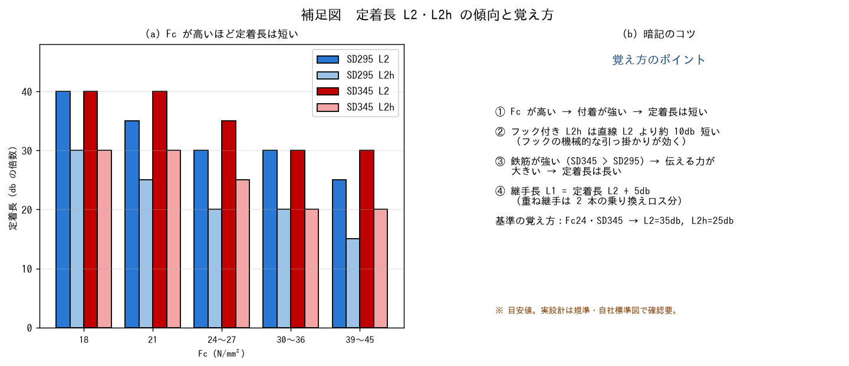

【6-4 計算仮定条件】
6-4 定着長一覧表における計算仮定条件

■ 問題 1 一覧表の前提（穴埋め）
定着長一覧表の数値は、ある仮定条件のもとで Lb を計算し丸めたもの。主な仮定条件を確認する。

項目 | 一般的な仮定 | 理解（記入）
鉄筋の引張応力度 σt | 鉄筋の許容引張応力度（または降伏強度）を全強で見込む
許容付着応力度 fb | Fc と鉄筋位置（上端/その他）で決まる規準値
鉄筋位置 | 『上端筋』と『下端筋・その他』で fb が異なる
フック | 標準フック（90°/135°/180°）を前提
かぶり・あき | 標準的なかぶり厚・鉄筋あきを前提
横補強筋 | 標準的な配置を前提

■ 問題 2 上端筋の割増し
(1) 一覧表で『上端筋』の定着長が他より長く設定される理由を述べよ（ブリーディングによる付着低下）。
(2) ここでいう『上端筋』とは、コンクリート打設面から下に何 mm 以上の位置にある水平鉄筋を指すか（一般的な目安）。

■ 問題 3 仮定から外れる場合
次の場合、一覧表の値をそのまま使ってよいか、割増し等が必要かを答えよ。

No. | 状況 | 扱い（記入）
(1) | かぶり厚さが標準より小さい
(2) | 軽量コンクリートを使用
(3) | 鉄筋を密に配置しあきが小さい
(4) | エポキシ塗装鉄筋を使用

■ 問題 4 なぜ仮定を理解する必要があるか
新人が「一覧表の数字だけ」を使うと危険な理由を、上の仮定条件をふまえて述べよ（標準条件を外れるケースの見落とし）。

■ 補足図（理解の整理）
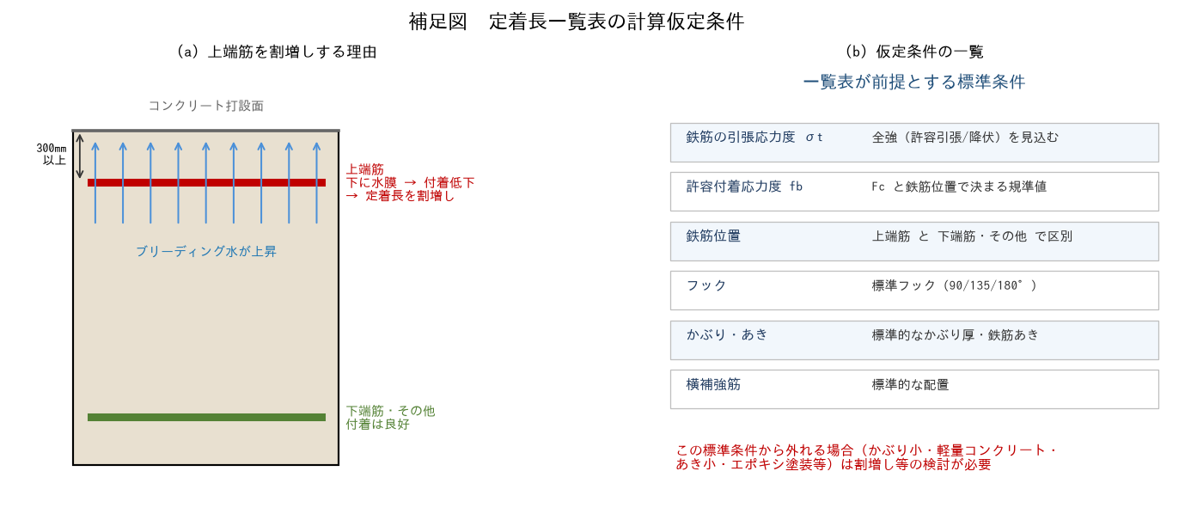

【6-5 部材内と仕口内】
6-5 部材内定着 と 仕口内定着

■ 図 6-5 仕口内定着（左）と部材内定着（右）
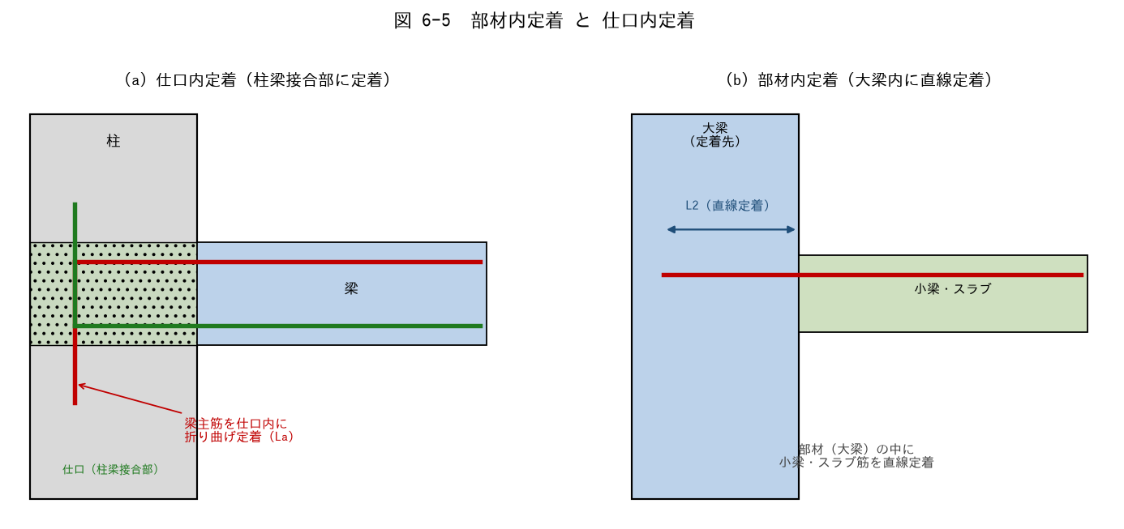

■ 問題 1 用語の説明
(1) 『仕口内定着』とは何か。どの部材のどの鉄筋を、どこに定着することか説明せよ。
(2) 『部材内定着』とは何か。代表例（小梁・スラブ筋の大梁への定着）で説明せよ。

■ 問題 2 使い分け
定着の種類 | 代表例 | 定着長（記入） | 備考（記入）
仕口内定着 | 梁主筋を柱梁接合部に折り曲げ
部材内定着 | 小梁・スラブ筋を大梁内に直線

■ 問題 3 仕口内定着の納まり
(1) 梁主筋を仕口（柱梁接合部）に折り曲げ定着する際、投影定着長 La はどこから測るか（起点）。
(2) 大地震時、梁主筋は仕口面で降伏する可能性がある。仕口内定着で『折り曲げ後の余長（縦の部分）』が重要になる理由を述べよ。
(3) 最上階の柱頭や、外柱の仕口で定着が特に難しくなる理由を 1 行で（直交方向の梁主筋との干渉、定着長の確保）。

■ 問題 4 通し配筋との比較
中柱の仕口では、梁主筋を『仕口内に定着』する代わりに『柱を貫通して通し配筋』とすることもある。通し配筋のメリットと、適用できる条件を述べよ。

■ 問題 5 マンション実務
RC マンションのラーメン部で、(1) 大梁主筋を外柱に定着するとき、(2) 小梁主筋を大梁に定着するとき、それぞれ L2/L2h/La のどれを使うか。また定着長不足になりがちな箇所と対策（フック化・余長確保・梁せい調整）を述べよ。

【解答】
解答・解説
6-1 応力伝達機構
問1：①節（リブ） ②付着 ③コンクリート ④最大 ⑤ゼロ（0）。異形鉄筋は節の支圧が付着の主役。
問2：①抜け出し＝鉄筋がコンクリートから滑り出て応力を伝えられず、部材の曲げ耐力が出ない。②付着割裂ひび割れ＝かぶりコンクリートが割れて剥落し、急激な耐力低下（脆性的）。いずれも設計で期待した耐力・靭性が確保できなくなる。
問3：fc 高い→付着↑。異形→付着↑（節の支圧）。かぶり大→付着↑（割裂しにくい）。上端筋→付着↓（ブリーディングで下部に空隙）。横補強筋多い→付着↑（割裂を拘束）。上端筋：打設したコンクリートの水分が上昇（ブリーディング）し、上端の鉄筋下面に水膜・空隙ができて付着が低下するため、定着長を割増す。
6-2 定着長の種類
問1：L2=A 直線定着長、L2h=B フック付き定着長、La=C 折り曲げ定着の投影定着長、Lb=D 基本定着長。
問2：Lb = (σt/(4·fb))·db = (295/(4×2.0))·22 = 36.9×22 = 811 ≒ 810mm（約37db）。慣用の40dとおおむね対応する。釣合い：T=σt·(π·db²/4) ＝ 付着抵抗 fb·(π·db)·Lb。
問3：(1)フック先端が機械的に引っかかり、付着＋支圧で抵抗するため直線より短くできる。(2)L2h=0.75·40db=30db。(3)余長はフックの形状を保つための最小直線部で、定着耐力としては投影長 La で評価するため二重計上しない。
問4：L2=40db。D19→40×19=760mm、D25→40×25=1,000mm。太径ほど定着長が長くなり、納まり（梁せい・柱せい）に効く。
6-3 L2・L2h 暗記
問1：(1)Fc21/SD345：L2=40db、L2h=30db。(2)Fc24/SD295：L2=30db、L2h=20db。(3)Fc30/SD345：L2=30db、L2h=20db。(4)Fc21/SD390：L2=45db、L2h=35db。(5)Fc36/SD390：L2=35db、L2h=25db。
問2：Fc24/SD345/D22：L2=35db=35×22=770mm。L2h=25db=25×22=550mm。
問3：(1)Fc 大→定着長 短（付着が増す）。(2)鉄筋強度 高→定着長 長（伝える力が大きい）。(3)フック付き→定着長 短（機械的抵抗が加わる）。
6-4 計算仮定条件
問1：σt＝鉄筋の許容引張（短期は F、または降伏強度）を見込む。fb＝Fc と鉄筋位置で決まる規準値。上端筋とその他で fb が違う。標準フック・標準かぶり・標準的な横補強を前提に表が作られている。
問2：(1)コンクリート打設時のブリーディングで上端鉄筋の下面に水・空隙ができ付着が低下するため、上端筋は定着長を割増す。(2)一般に、その鉄筋の下に 300mm 以上のコンクリートが打ち込まれる位置の水平鉄筋を『上端筋』として扱う（規準による）。
問3：(1)かぶり小→割裂しやすく付着低下→割増し必要。(2)軽量コンクリート→付着が普通コンクリートより小さく割増し必要。(3)あき小→割裂しやすい→割増し or あき確保。(4)エポキシ塗装→付着低下し割増し必要。いずれも一覧表（標準条件）をそのまま使えない。
問4：一覧表は『標準条件で計算した値』なので、軽量コン・小かぶり・密配筋・塗装鉄筋など条件を外れるケースでは危険側になる。仮定を理解していないと、外れた条件を見落として定着不足の設計をしてしまう。表は『前提つきの早見』と認識する。
6-5 部材内/仕口内
問1：(1)仕口内定着＝柱梁接合部（仕口・パネルゾーン）の中に、梁主筋（や柱主筋）を折り曲げて定着すること。(2)部材内定着＝ある部材（大梁等）の断面の中に、別の部材の鉄筋（小梁・スラブ筋）を直線などで定着すること。
問2：仕口内定着＝梁主筋を柱梁接合部に折り曲げ→投影定着長 La（フェイスから測る）。部材内定着＝小梁・スラブ筋を大梁内に直線→L2（直線定着長）。仕口内は折り曲げ＋余長で納め、部材内は直線 or フックで納める。
問3：(1)La は仕口面（柱フェイス）から折り曲げ起点までの水平投影長で測る。(2)大地震時に梁主筋が仕口面で降伏・伸びるため、折り曲げ後の縦の余長が抜け出し防止に効く（折り曲げ定着の信頼性を担保）。(3)外柱・最上階は梁が片側のみ・直交梁主筋と干渉し、所定の定着長・余長の確保が難しいため（柱せい不足）。
問4：通し配筋のメリット＝定着の納まりが不要、施工が単純、接合部の信頼性が高い。条件＝柱せいが梁主筋径の一定倍（例：柱せい ≥ 20db 程度）以上あり、貫通させても付着・定着が確保できること。中柱で梁が両側に連続する場合に有効。
問5：(1)大梁主筋を外柱に定着＝仕口内に折り曲げ定着 La（必要に応じフック L2h）。(2)小梁主筋を大梁に定着＝部材内に直線定着 L2（余長取れなければ L2h）。定着不足になりがちな箇所＝外柱・最上階柱頭（柱せい不足）、小梁が浅く L2 が取れない箇所。対策＝フック化（L2h で短縮）、定着余長の確保、梁せい・柱せいの調整、定着板の使用。

08 鉄筋の継手
08. 鉄筋の継手 ［B. 配筋・ディテール設計］
▲ 目次シートへ戻る

【目次】
鉄筋の継手 問題集（RC マンション設計担当・新人向け）
テーマ No.7：鉄筋継手。4 種類の継手（重ね・ガス圧接・溶接・機械式）の応力伝達機構、重ね継手長さ L1・L1h の説明・算出・暗記、一覧表の計算仮定、部材別の継手可能範囲までを通す。定着（No.6 教材）とセットで学ぶこと。

No. | シート | 到達目標 | 図
7-1 | 7-1 応力伝達機構 | 重ね・溶接・圧接・機械式継手の伝達機構を説明できる | 4 種比較
7-2 | 7-2 L1・L1h | L1・L1h の説明・算出ができる | 重ね継手の定義
7-3 | 7-3 L1・L1h 暗記 | 継手長一覧表の L1・L1h を暗記している | 一覧表
7-4 | 7-4 計算仮定条件 | 一覧表の計算仮定条件を理解している | —
7-5 | 7-5 継手可能範囲 | 各部材の継手可能範囲を説明できる | 梁・柱の範囲

凡例：L1=直線重ね継手長さ、L1h=フック付き重ね継手長さ、db=鉄筋径。数値は『RC 規準』『公共建築工事標準仕様書』等に基づく目安（Fc・鉄筋種別で変わる）。最新版規準・標準図・自社基準を必ず併用すること。

【7-1 応力伝達機構】
7-1 継手の応力伝達機構（重ね・圧接・溶接・機械式）

■ 図 7-1 4 種類の継手
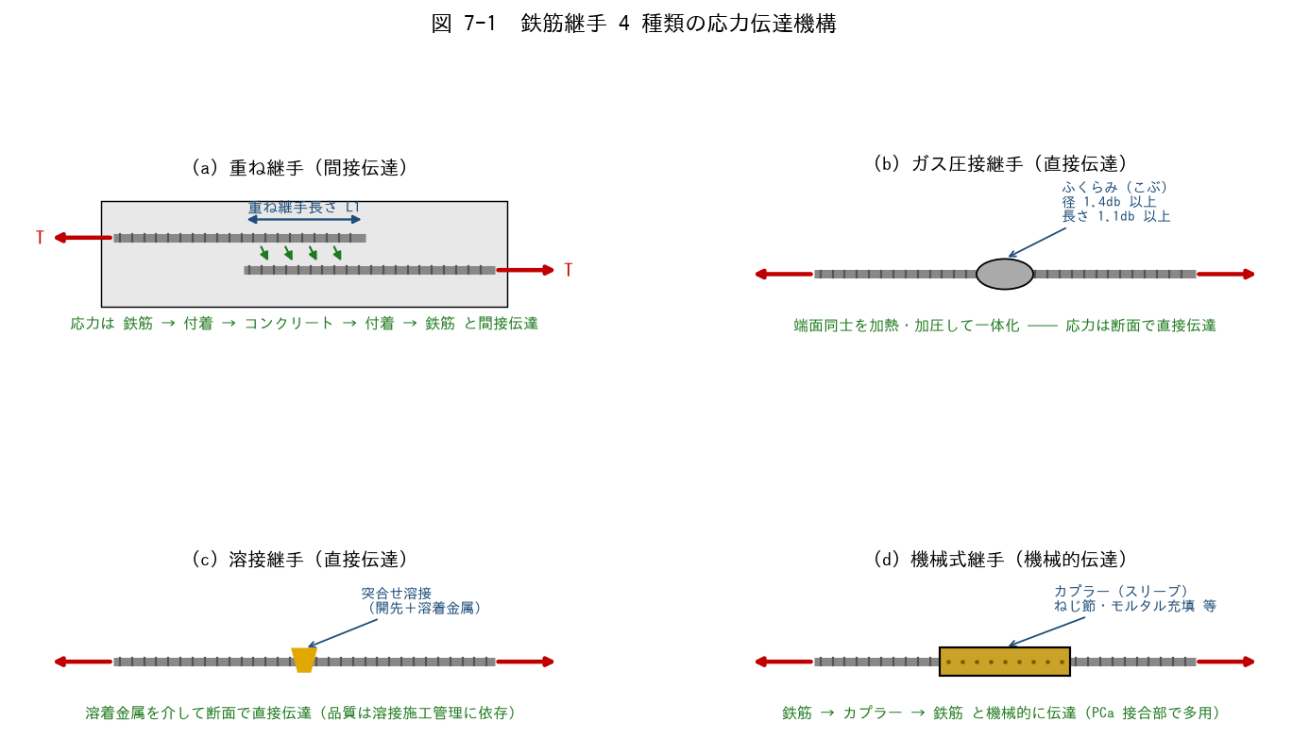

■ 問題 1 伝達機構の対応
継手の種類 | 応力の伝達経路（記入） | 直接/間接（記入）
重ね継手
ガス圧接継手
溶接継手
機械式継手

■ 問題 2 重ね継手の限界
(1) 重ね継手が『太径鉄筋（D35 以上）』に使えない理由を、付着で伝達できる力の限界と割裂ひび割れの観点から述べよ。
(2) 実務では D29 以上はガス圧接・機械式が主流となる。重ね継手に対する利点を 2 つ挙げよ（継手長さ不要・断面の過密回避）。

■ 問題 3 ガス圧接の検査基準
ガス圧接部の外観検査項目を埋めよ：ふくらみの径は【 ① 】db 以上、ふくらみの長さは【 ② 】db 以上、鉄筋中心軸の偏心量は【 ③ 】db 以下、圧接面のずれは【 ④ 】db 以下。

■ 問題 4 継手の選定
RC マンションの次の部位で、どの継手を選ぶのが一般的か。理由とともに答えよ。

No. | 部位 | 継手（記入） | 理由（記入）
(1) | スラブ筋 D13
(2) | 大梁主筋 D25
(3) | 柱主筋 D29
(4) | PCa 部材の接合部 D22

【7-2 L1・L1h】
7-2 重ね継手長さ L1・L1h の説明と算出

■ 図 7-2 L1・L1h の定義

■ 問題 1 定義の穴埋め
L1 は【 ① 】の重ね継手長さ、L1h は【 ② 】付きの重ね継手長さである。重ね継手は 2 本の鉄筋がそれぞれコンクリートへの【 ③ 】で応力を受け渡すため、同条件の定着長 L2 より【 ④ 】く設定される（一般に L1 ≒ L2 + 5db 程度）。

■ 問題 2 L1 の算出
Fc=24、SD345、D22（db=22mm）のとき、一覧表（7-3 シート）より L1（db の倍数と mm）を求めよ。フック付き L1h なら何 mm か。

■ 問題 3 L2 との比較
同条件（Fc24・SD345）の定着長 L2=35db と比較して、L1 が長い理由を応力の伝達経路（1 本 vs 2 本直列）から説明せよ。

■ 問題 4 L1h の測り方
L1h はどこからどこまでの長さか（フックの折り曲げ起点間）。フックの余長を L1h に含めてよいか。

■ 問題 5 径が異なる鉄筋の重ね継手
D22 と D25 を重ね継手する場合、L1 はどちらの径を基準に算定するか。理由とともに答えよ（一般に細い方の径 × 倍数）。

【7-3 L1・L1h 暗記】
7-3 継手長一覧表（L1・L1h）の暗記

■ 継手長一覧表（Fc 別・鉄筋種別、db の倍数）
下表は『直線重ね継手 L1 / フック付き L1h』の代表値（db の倍数）。定着長（L2・L2h）より 5db 長い、と覚えると整理しやすい。

Fc (N/mm²) | SD295 L1 | SD295 L1h | SD345 L1 | SD345 L1h | SD390 L1 | SD390 L1h
18 | 45db | 35db | 45db | 35db | — | —
21 | 40db | 30db | 45db | 35db | 50db | 40db
24〜27 | 35db | 25db | 40db | 30db | 45db | 35db
30〜36 | 35db | 25db | 35db | 25db | 40db | 30db
39〜45 | 30db | 20db | 35db | 25db | 40db | 30db

※ 上表は『一般的な目安値』。実際の設計では使用する規準・標準仕様書・自社標準図の値を用いること。数値は版・条件で異なるため、必ず最新の表で確認する。（No.6 教材の定着長一覧表と見比べると、同条件で L1 = L2 + 5db になっている）

■ 問題 1 表の穴埋め暗記
次の条件の L1・L1h を上表から答えよ（db の倍数）。

No. | Fc | 鉄筋 | L1（記入） | L1h（記入）
(1) | 21 | SD345
(2) | 24 | SD295
(3) | 30 | SD345
(4) | 21 | SD390
(5) | 36 | SD390

■ 問題 2 実寸法の算出
Fc=24、SD345 の場合：(1) D19 の L1 は何 mm か。(2) D22 の L1h は何 mm か。(3) スラブ筋 D13（SD295）の L1 は何 mm か。

■ 問題 3 定着長との関係
同じ Fc・鉄筋種別で L1 と L2 の関係はどうなっているか。その理由（重ね継手は 2 本の付着の直列＝乗り換えロス）とともに述べよ。

■ 補足図（理解の整理）
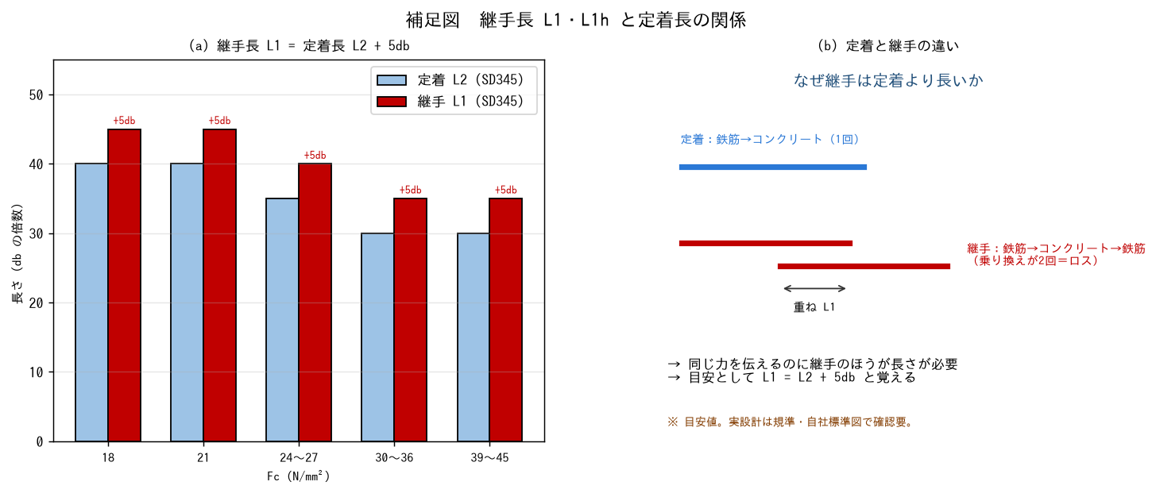

【7-4 計算仮定条件】
7-4 継手長一覧表における計算仮定条件

■ 問題 1 一覧表の前提（理解の確認）
継手長一覧表の数値は、定着長と同じく基本定着長 Lb をベースに、重ね継手特有の仮定を加えて丸めたもの。主な仮定条件を確認する。

項目 | 一般的な仮定 | 理解（記入）
鉄筋の応力度 | 鉄筋の許容引張応力度（全強）を伝達できること
継手位置 | 応力の小さい位置に設けることが前提
隣接継手のずらし | 隣り合う継手は 0.5·L1 以上ずらす（千鳥配置）
鉄筋位置 | 上端筋は付着低下を考慮（定着と同様の割増し）
かぶり・あき | 標準的なかぶり厚・鉄筋あきを前提
適用径 | 太径（D35 以上）は重ね継手不可

■ 問題 2 千鳥配置（ずらし）の理由
(1) 同一断面に継手を集中させてはいけない理由を、断面の弱点集中と割裂ひび割れの観点から述べよ。
(2) 隣接継手のずらし量の目安（0.5·L1 以上）を、D22・L1=880mm の場合のmm 数で答えよ。

■ 問題 3 仮定から外れる場合

No. | 状況 | 扱い（記入）
(1) | 応力の大きい位置にやむを得ず継手を設ける
(2) | 軽量コンクリートを使用
(3) | 上端筋（打設面から下に多くのコンクリート）
(4) | D38 の柱主筋

■ 問題 4 なぜ仮定を理解する必要があるか
『一覧表の数字だけ』を使って継手を設計すると危険な理由を、継手位置・千鳥・太径不可の 3 つの仮定をふまえて述べよ。

■ 補足図（理解の整理）
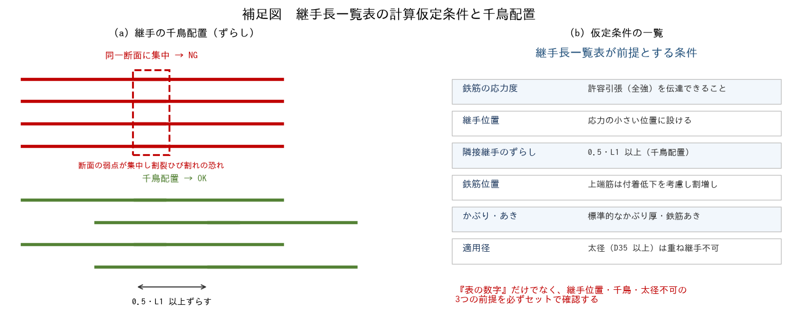

【7-5 継手可能範囲】
7-5 各部材の継手可能範囲

■ 図 7-5 梁・柱の継手可能範囲（応力の小さい位置で継ぐ）
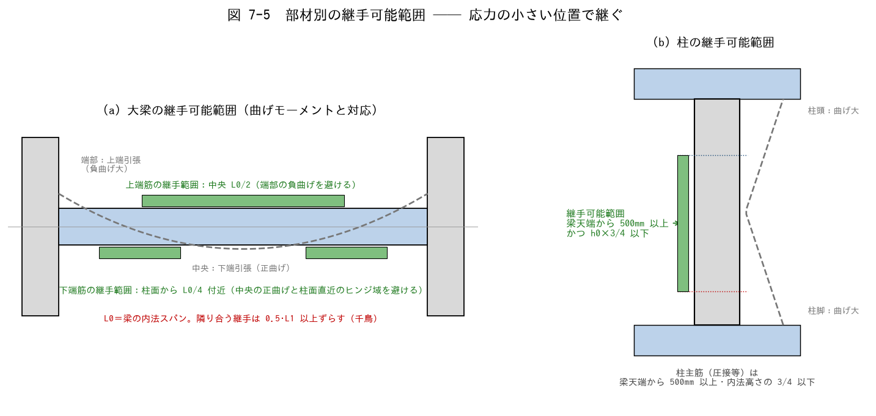

■ 問題 1 大原則の穴埋め
継手は部材の【 ① 】が小さい位置に設けるのが大原則。梁の上端筋は【 ② 】部（端部の負曲げを避ける）、下端筋は柱面から【 ③ 】付近（中央の正曲げと柱面直近のヒンジ域を避ける）に設ける。柱主筋は梁天端から【 ④ 】mm 以上、かつ内法高さの【 ⑤ 】以下の範囲で継ぐ。

■ 問題 2 部材別の継手範囲
部材・鉄筋 | 継手可能範囲（記入） | 避ける位置（記入）
大梁 上端筋
大梁 下端筋
柱 主筋
スラブ 上端筋
スラブ 下端筋
壁 縦筋

■ 問題 3 理由の理解
(1) 梁の上端筋と下端筋で継手範囲が逆になる理由を、曲げモーメント図（どこでどちら側が引張になるか）から説明せよ。
(2) 柱頭・柱脚部で継手を避ける理由を、地震時の応力と塑性ヒンジの観点から述べよ。
(3) 柱の継手位置が『梁天端から 500mm 以上』とされる理由を、施工（圧接作業スペース・コンクリート打継ぎ）の観点から 1 行で。

■ 問題 4 マンション実務総合
RC マンション基準階の配筋図をチェックする際、継手について確認する項目を 4 つ挙げよ（①位置が可能範囲内か ②長さ L1 が一覧表どおりか ③千鳥（0.5L1 ずらし）か ④太径に重ね継手を使っていないか）。
また、圧接継手の場合に配筋検査で確認する項目（ふくらみ径・長さ・偏心・有資格者施工）も挙げよ。

【解答】
解答・解説
7-1 応力伝達機構
問1：重ね継手＝鉄筋→付着→コンクリート→付着→鉄筋（間接伝達）。ガス圧接＝加熱・加圧で一体化した断面で直接伝達。溶接＝溶着金属を介して断面で直接伝達。機械式＝鉄筋→カプラー（ねじ・モルタル）→鉄筋の機械的伝達。
問2：(1)太径ほど伝達すべき力（As·σy）は径の 2 乗で増えるが、付着面積は径の1 乗でしか増えないため、必要な重ね長さが非現実的に長くなる。また太径の付着力はかぶりコンクリートを割裂させやすい。よって D35 以上は重ね継手不可。(2)圧接・機械式の利点：①継手長さが不要で鉄筋量・断面の過密を減らせる ②応力伝達が直接的で信頼性が高い（重ね部の割裂リスクがない）。
問3：①1.4 ②1.1 ③1/5（0.2）④1/4（0.25）。外観検査の不合格は切断・再圧接。超音波探傷検査も併用される。
問4：(1)スラブ筋 D13＝重ね継手（細径で L1 が短く経済的・施工簡単）。(2)大梁主筋 D25＝ガス圧接 or 重ね継手（現場方針による。D25 は両方あり得る）。(3)柱主筋 D29＝ガス圧接（太径で重ね継手は長大・過密になるため）。(4)PCa 接合部 D22＝機械式継手（スリーブ継手。PCa は現場で圧接できないため）。
7-2 L1・L1h
問1：①直線 ②フック ③付着 ④長（L1 ≒ L2 + 5db 程度）。
問2：Fc24・SD345 → L1=40db。D22 なら 40×22=880mm。L1h=30db → 30×22=660mm。
問3：定着は鉄筋 1 本の力をコンクリートへ伝えるだけだが、重ね継手は『鉄筋 A →コンクリート→鉄筋 B』と付着の乗り換えが直列に 2 回起こり、重ね区間で 2 本分の付着応力が集中する。安全率を確保するため L1 > L2 とする。
問4：L1h はフックの折り曲げ起点から相手鉄筋のフック折り曲げ起点までの長さで測る。フックの余長（先端の直線部）は L1h に含めない（形状保持のための最小寸法）。
問5：細い方（D22）の径を基準に算定する。継手で伝達すべき力は細い方の鉄筋の耐力で決まる（細い方が先に降伏する）ため、L1 = 倍数 × 22mm でよい。
7-3 L1・L1h 暗記
問1：(1)Fc21/SD345：L1=45db、L1h=35db。(2)Fc24/SD295：L1=35db、L1h=25db。(3)Fc30/SD345：L1=35db、L1h=25db。(4)Fc21/SD390：L1=50db、L1h=40db。(5)Fc36/SD390：L1=40db、L1h=30db。
問2：(1)Fc24/SD345/D19：L1=40db=40×19=760mm。(2)D22 の L1h=30db=660mm。(3)Fc24/SD295/D13：L1=35db=35×13=455mm。
問3：同条件で L1 = L2 + 5db（例：Fc24/SD345 → L2=35db、L1=40db）。重ね継手は 2 本の鉄筋間で付着を乗り換えるため、単独の定着より余裕を持たせている。
7-4 計算仮定条件
問1：全強伝達＝継手部でも母材と同等の力を伝える前提。応力の小さい位置＝一覧表の長さは『適切な位置に設けること』とセット。千鳥＝同一断面への集中を避ける前提。上端筋割増し・標準かぶり・太径不可も定着一覧表と同様の前提。
問2：(1)同一断面に継手が集中すると、その断面の伝達能力が同時に低下し弱点断面になる。また重ね部の付着応力が重なって割裂ひび割れを誘発する。(2)0.5×880=440mm 以上ずらす。
問3：(1)原則避ける。やむを得ない場合は継手長さの割増しや機械式への変更を検討。(2)軽量コンクリートは付着が小さく割増し必要。(3)上端筋はブリーディングで付着低下→割増し必要（定着と同じ）。(4)D38 は重ね継手不可→ガス圧接・機械式・溶接を選定。
問4：一覧表の長さは『応力の小さい位置・千鳥・標準条件・適用径内』が前提。数字だけ覚えて位置やずらしを無視すると、長さが合っていても弱点断面をつくる。『長さ』と『位置・配置』はセットで初めて成立する、と理解する。
7-5 継手可能範囲
問1：①応力（曲げモーメント） ②中央（スパン中央 L0/2） ③L0/4 ④500 ⑤3/4。
問2：大梁上端筋＝中央 L0/2（避ける：端部の負曲げ域）。大梁下端筋＝柱面から L0/4 付近（避ける：中央の正曲げ域と柱面直近のヒンジ域）。柱主筋＝梁天端+500mm 以上〜内法高さ 3/4 以下（避ける：柱頭・柱脚）。スラブ上端筋＝中央部（避ける：端部）。スラブ下端筋＝端部（避ける：中央）。壁縦筋＝各階の中間部（床上から立ち上げて応力の小さい位置で継ぐ）。
問3：(1)梁の曲げは端部で上端引張（負曲げ）、中央で下端引張（正曲げ）。引張応力の大きい位置を避けると、上端筋は中央・下端筋は端部寄りが継手適所になる。(2)柱頭・柱脚は地震時曲げが最大で塑性ヒンジが想定される領域。ヒンジ域に継手があると変形能力・耐力の低下に直結するため避ける。(3)梁天端（打継ぎ面）直上は圧接器具が使えない・コンクリートの品質が不安定なため、500mm 以上離して作業性と品質を確保する。
問4：チェック項目：①継手位置が可能範囲内か ②L1・L1h の長さが一覧表どおりか ③隣接継手が 0.5L1 以上ずれているか（千鳥） ④D35 以上に重ね継手を使っていないか。圧接検査：ふくらみ径 1.4db 以上・長さ 1.1db 以上・偏心 1/5db 以下・圧接技量資格者の施工・（必要に応じ）超音波探傷。

09 付着設計
09. 付着設計 ［B. 配筋・ディテール設計］
▲ 目次シートへ戻る

【目次】
付着設計 問題集（RC マンション設計担当・新人向け）
テーマ No.8：鉄筋とコンクリートの付着。伝達機構、法令の許容付着応力度 fa とRC規準の付着割裂の基準となる強度 fb、付着設計法、規準の使い分け、カットオフ筋・通し筋の検討までを通す。定着（No.6）・継手（No.7）とセットで学ぶこと。

No. | シート | 到達目標 | 図
8-1 | 8-1 応力伝達機構 | 付着の応力伝達機構を説明できる | 3 段階・破壊モード
8-2 | 8-2 fa と fb | 許容付着応力度 fa と付着割裂の基準となる強度 fb を理解している | fa チャート
8-3 | 8-3 付着設計法 | 付着設計法（許容付着応力度・付着割裂強度）を説明できる | —
8-4 | 8-4 規準の選択 | 各規準の目的を理解し準拠基準の選択ができる | 規準マップ
8-5 | 8-5 カットオフ・通し筋 | カットオフ筋・通し筋の付着検討ができる | M図・仕口

凡例：fa＝許容付着応力度（平12建告1450号）、fb＝付着割裂の基準となる強度（RC規準2010/2018）、K＝付着割裂の修正係数、db＝鉄筋径、d＝有効せい。数値・式は告示・学会資料等の公開情報で照合済みだが、設計では必ず最新の規準原文・自社基準で確認すること。

【8-1 応力伝達機構】
8-1 付着の応力伝達機構

■ 図 8-1 付着抵抗の 3 段階と破壊モード
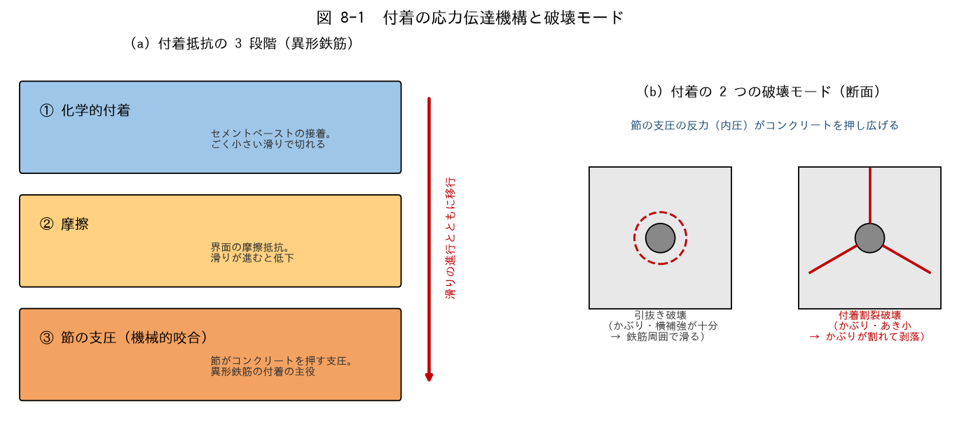

■ 問題 1 3 段階の穴埋め
異形鉄筋の付着抵抗は、滑りの進行とともに【 ① 】的付着 → 【 ② 】→ 節の【 ③ 】（機械的咬合）へと移行する。異形鉄筋の付着の主役は③である。丸鋼は③がないため付着に頼れず、原則【 ④ 】による定着が必要となる。

■ 問題 2 破壊モードの判別
次の状況では「引抜き破壊」「付着割裂破壊」のどちらが起こりやすいか。

No. | 状況 | 破壊モード（記入）
(1) | かぶりが厚く、帯筋も十分な柱の主筋
(2) | かぶりが薄く、鉄筋のあきが小さい梁の隅角部の主筋
(3) | 太径鉄筋を密に並べた梁の 1 段目主筋

■ 問題 3 節の支圧と割裂の関係
節の支圧の反力は、鉄筋を中心とした放射方向の圧力（内圧）としてコンクリートに作用する。この内圧がかぶりコンクリートに【 ① 】応力を生じさせ、限界を超えると鉄筋に沿った割裂ひび割れが発生する。割裂を抑える要素を 3 つ挙げよ（かぶり厚さ／鉄筋のあき／横補強筋）。

■ 問題 4 定着・継手・付着の関係整理
定着（No.6）・継手（No.7）・付着（No.8）は同じ現象の別の顔である。『付着』を共通の土台として、定着長 Lb・重ね継手長 L1 がどう決まるかを1〜2 行で整理せよ（力の釣合い T = 付着抵抗）。

【8-2 fa と fb】
8-2 許容付着応力度 fa と 付着割裂の基準となる強度 fb

■ 図 8-2 fa のグラフと fb の位置づけ
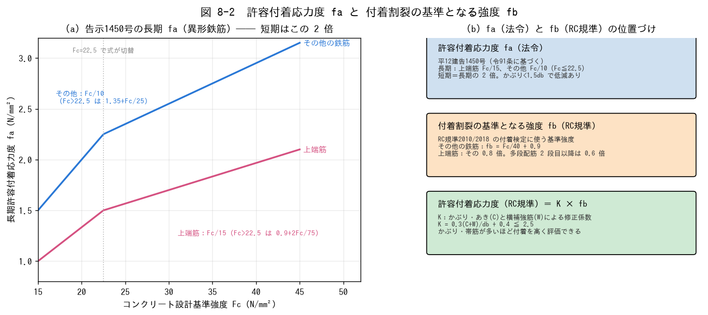

■ 問題 1 fa の計算（平12建告1450号・異形鉄筋）
長期許容付着応力度：上端筋 fa = Fc/15（Fc>22.5 では 0.9+2Fc/75）、その他 fa = Fc/10（Fc>22.5 では 1.35+Fc/25）。短期は長期の 2 倍。下表を計算せよ（N/mm²、小数 2 桁）。※ Fc=24 以上は式の切替に注意！

Fc | 長期・上端筋（記入） | 長期・その他（記入） | 短期・上端筋（記入） | 短期・その他（記入）
21
24
27
30
36

■ 問題 2 上端筋の定義
告示・規準でいう『上端筋』の定義を答えよ（曲げ材で、その鉄筋の下に【 何mm 】以上のコンクリートが打ち込まれる水平鉄筋）。また fa が低い理由（ブリーディング）も述べよ。

■ 問題 3 fb の計算（RC規準2010/2018）
付着割裂の基準となる強度：その他の鉄筋 fb = Fc/40 + 0.9、上端筋はその 0.8 倍。Fc=24・27・30 について fb を計算せよ。

Fc | fb・その他（記入） | fb・上端筋（記入）
24
27
30

■ 問題 4 修正係数 K
RC規準の許容付着応力度は K·fb で表され、K = 0.3(C+W)/db + 0.4（上限 2.5）。C はかぶり・あきから決まる寸法（5db 以下）、W は横補強筋の効果（2.5db 以下）。db=25mm、C=60mm、W=40mm のとき K を計算せよ。また、かぶり・帯筋が増えると付着をどう評価できるか 1 行で。

■ 問題 5 法令と学会規準の違い（注意点）
短期の扱いは、法令（告示1450号）では長期の【 ① 】倍、RC規準では長期の【 ② 】倍と食い違いがある。実務でどちらを使うかは何で決めるか（審査上の位置づけ・設計方針書）。

【8-3 付着設計法】
8-3 付着設計法（許容付着応力度・付着割裂強度）

■ 設計の枠組み（RC規準2010 の 3 段階）

段階 | 対象 | 検定内容
使用性（長期） | 常時荷重 | 存在付着応力度 τ ≦ 長期の許容付着応力度
損傷制御（短期） | 中地震 | 存在付着応力度 τ ≦ 短期の許容付着応力度
安全性（大地震） | 大地震 | 鉄筋応力 1.1σy に対し付着割裂強度 K·fb で検討

■ 問題 1 検定式の理解（穴埋め）
平均付着応力度の検定式：τ = σt·db / (4·ld) ≦ fa（または K·fb）。この式は、鉄筋の引張力 T = σt·(π·db²/4) を、付着面積 =【 ① 】× 付着長さ ld で除したものである。同値変形すると、必要付着長さ ld ≧ σt·db / (4·【 ② 】) となる。

■ 問題 2 必要付着長さの計算
D25（db=25）、σt = 345 N/mm²（短期・降伏想定）、許容付着応力度 K·fb = 3.0 N/mm² のとき、必要付着長さ ld を求めよ（mm と db 倍数）。

■ 問題 3 テンションシフト
大地震時の検討では、端部のせん断ひび割れにより鉄筋の引張域が広がる（テンションシフト）を考慮し、付着の有効長さを ld から【 ① 】を差し引いた（ld − d）とする。なぜ安全側になるか 1 行で。

■ 問題 4 付着検討の省略
RC規準2018 では、どのような場合に付着の検討を省略できる扱いがあるか（全数通し配筋でせん断の安全性検討を行う場合等）。省略できる理由も 1 行で述べよ。

■ 問題 5 設計フロー
梁主筋の付着設計の手順を並べ替えよ：(A) K を算定（かぶり・あき・横補強筋） (B) 存在応力度 σt を求める (C) fb を算定（Fc・上端筋か否か） (D) τ ≦ K·fb を検定 (E) NG なら径を細く・本数増・カットオフ見直し。

■ 補足図（理解の整理）
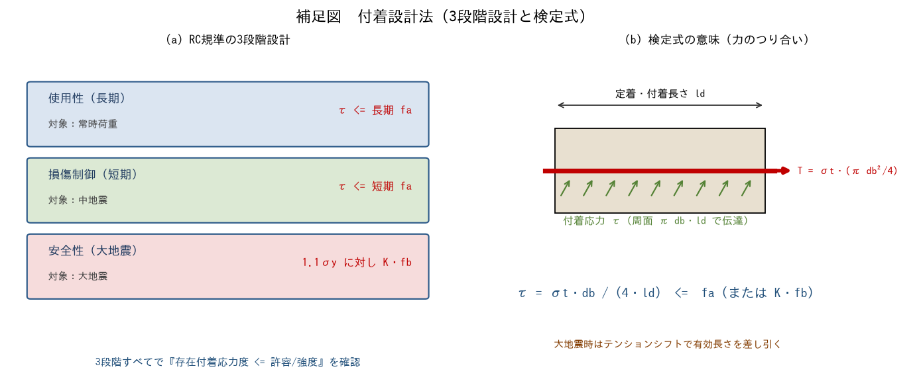

【8-4 規準の選択】
8-4 各規準の目的と準拠基準の選択

■ 図 8-4 規準マップ
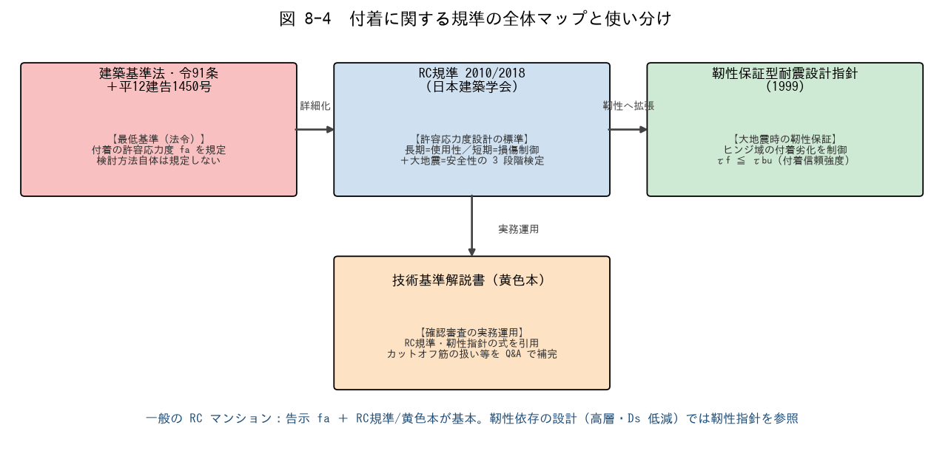

■ 問題 1 規準と目的の対応
規準 | 目的・位置づけ（記入）
建築基準法・令91条＋告示1450号
RC規準 2010/2018（日本建築学会）
靭性保証型耐震設計指針（1999）
技術基準解説書（黄色本）

■ 問題 2 靭性指針の付着設計
(1) 靭性指針が付着劣化を重視する理由を、塑性ヒンジの変形能力・エネルギー吸収の観点から述べよ。
(2) 検定の形は τf ≦ τbu。τbu（付着信頼強度）はどんな破壊に対する下限強度か（付着割裂）。

■ 問題 3 準拠基準の選択
次のプロジェクトで付着検討の準拠基準を選び、理由を述べよ。

No. | プロジェクト | 準拠基準（記入） | 理由（記入）
(1) | 10 階建 RC マンション（ルート3・保有水平耐力計算）
(2) | 高層 RC（靭性に依存、Ds を小さく設定）
(3) | 5 階建 RC マンション（ルート1）

■ 問題 4 規準間の食い違いへの向き合い方
法令と学会規準で数値・扱いが異なる場合（例：短期 fa の倍率）、新人としてどう対処すべきか（設計方針の確認・上司/審査機関との整合・勝手にいいとこ取りしない）を 2 行で。

【8-5 カットオフ・通し筋】
8-5 カットオフ筋・通し筋の付着検討

■ 図 8-5 カットオフ筋の延長規定と通し筋の仕口内付着
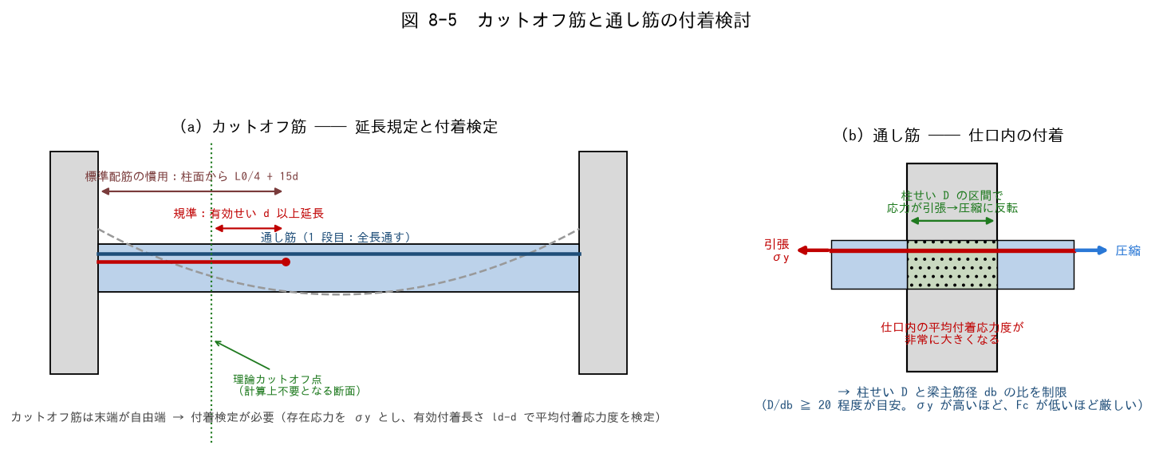

■ 問題 1 用語の説明
(1) カットオフ筋とは何か。なぜ全長通さず途中で切るのか（経済性）。
(2) カットオフ筋の末端はなぜ付着上不利か（自由端・応力集中）。

■ 問題 2 延長規定の区別（重要）
カットオフ筋の切断位置について、次の 2 つを区別して説明せよ： (A) RC規準の規定：計算上不要となる断面（理論カットオフ点）を超えて【 ① 】以上延長する。 (B) 標準配筋の慣用：梁の 2 段目上端筋は柱面から【 ② 】+ 15d。 (A) は付着の規準、(B) は配筋標準図の慣用寸法 ── 混同しないこと。

■ 問題 3 カットオフ筋の付着検定（計算）
梁：d=640mm、上端 2 段目 D25（db=25）をカットオフ。付着長さ ld = 1,800mm（危険断面から鉄筋末端まで）、鉄筋応力 σt = 345 N/mm²（降伏想定）、K·fb = 3.0 N/mm²。

項目 | 式 | 値（記入）
有効付着長さ | ld − d
平均付着応力度 τ | σt·db / (4·(ld−d))
判定 | τ ≦ K·fb = 3.0

■ 問題 4 通し筋の仕口内付着（計算）
内柱の仕口を貫通する梁主筋は、片側で引張降伏・反対側で圧縮となり、柱せい D の区間で応力が反転する → 平均付着応力度が非常に大きい。目安として D/db ≧ 20 を確認する。次の組合せを判定せよ。

No. | 柱せい D | 梁主筋 | D/db（記入） | 判定（記入）
(1) | 700 | D25
(2) | 700 | D29
(3) | 600 | D32

(3) が NG の場合の対策を 2 つ挙げよ（主筋径を細く・柱せいを大きく・鉄筋強度を下げる 等）。

■ 問題 5 マンション実務まとめ
配筋図チェックで付着に関して確認する項目を 4 つ挙げよ：①カットオフ位置（理論カットオフ点＋d 以上、慣用 L0/4+15d との整合） ②カットオフ筋の付着検定の要否 ③通し筋の D/db ④上端筋の fa 低減の反映。

【解答】
解答・解説
8-1 応力伝達機構
問1：①化学 ②摩擦 ③支圧 ④フック。丸鋼（付着が弱い）は令91条の低い付着値（長期 0.7 N/mm²）しか使えず、フック定着が原則。
問2：(1)引抜き破壊（かぶり・拘束が十分 → 鉄筋周囲の円筒面で滑る）。(2)付着割裂破壊（かぶり小 → かぶりが割れて剥落）。(3)付着割裂破壊（太径・密配筋は割裂が先行しやすい）。設計上問題になるのは主に割裂側 → だから『付着割裂の基準となる強度 fb』が規準化された。
問3：①引張（リング状の引張応力）。割裂を抑える要素：かぶり厚さを増す／鉄筋のあきを確保する／横補強筋（帯筋・あばら筋）を増やす。→ RC規準の修正係数 K = 0.3(C+W)/db+0.4 はまさにこの 3 要素を式にしたもの。
問4：付着は「鉄筋の力をコンクリートへ伝える界面の応力」。定着長 Lb も重ね継手長 L1 も、鉄筋の引張力 T = σt·(π·db²/4) を付着抵抗 fa·(π·db)·L で受け止める釣合いからL = σt·db/(4·fa) の形で決まる。付着が全ての土台。
8-2 fa と fb
問1：Fc21（≦22.5 なので F/15・F/10）：上端 1.40／その他 2.10。Fc24（>22.5！）：上端 0.9+48/75=1.54／その他 1.35+0.96=2.31。Fc27：上端 0.9+0.72=1.62／その他 1.35+1.08=2.43。Fc30：上端 0.9+0.80=1.70／その他 1.35+1.20=2.55。Fc36：上端 0.9+0.96=1.86／その他 1.35+1.44=2.79。短期は各 2 倍（例 Fc24 その他 4.62）。※ Fc24 から式が切り替わる点が最大の引っかけ。F/10 のまま計算すると 2.40 と危険側に過大評価する。
問2：その鉄筋の下に 300mm 以上のコンクリートが打ち込まれる曲げ材の水平鉄筋。打設時のブリーディング（水の上昇）で鉄筋下面に水膜・空隙ができ付着が低下するため fa が低く設定される。
問3：fb（その他）= Fc/40+0.9：Fc24→1.50、Fc27→1.58、Fc30→1.65。上端筋は 0.8 倍：1.20、1.26、1.32。（多段配筋の 2 段目以降はさらに 0.6 倍）
問4：K = 0.3×(60+40)/25 + 0.4 = 0.3×4.0 + 0.4 = 1.6。かぶり・あき（C）や帯筋（W）が増えるほど K が大きくなり、付着を高く評価できる（上限 2.5）。付着は「配筋ディテールで稼げる」ことを式が示している。
問5：①2 ②1.5。法令（告示1450号・令91条2項）は短期＝長期の 2 倍、RC規準は 1.5 倍と食い違う。どちらに拠るかはプロジェクトの設計方針（確認申請での位置づけ・審査機関との整合）で決め、設計方針書に明記する。
8-3 付着設計法
問1：①周長 ψ = π·db ②fa（または K·fb）。T = σt·(π·db²/4) を 付着面積 π·db·ld で除すと τ = σt·db/(4·ld)。
問2：ld ≧ σt·db/(4·K·fb) = 345×25/(4×3.0) = 8,625/12 = 719mm ≒ 720mm（≒29db）。
問3：①有効せい d。端部のせん断ひび割れで引張域が柱面より広がるため、付着に使える長さを d だけ短く見る＝検定が厳しくなる＝安全側。
問4：全数通し配筋とし（カットオフなし）、せん断の安全性検討を行う場合等は付着検討を省略できる扱いがある（2018年版で整理）。通し筋は末端の応力集中がなく、せん断設計で部材の脆性破壊が防がれていれば付着割裂が先行しにくいため。
問5：B → C → A → D → E。存在応力を出し、fb・K を揃えて検定、NG なら配筋・断面の見直し。
8-4 規準の選択
問1：法令＝最低基準。付着の許容応力度 fa を定める（検討方法は定めない）。RC規準＝許容応力度設計の標準。使用性/損傷制御/安全性の 3 段階の付着検定。靭性指針＝大地震時の靭性保証。ヒンジ域の付着劣化を τf≦τbu で制御。黄色本＝確認審査の実務運用。規準の式を引用し、カットオフ筋の扱い等を Q&A で補完。
問2：(1)塑性ヒンジに変形能力を期待する設計では、主筋の付着が劣化すると復元力特性が痩せて（スリップ形状）エネルギー吸収が激減し、想定した靭性が発揮できないため。(2)付着割裂破壊に対する信頼できる下限強度。
問3：(1)告示 fa＋RC規準/黄色本（一般的な保有水平耐力計算のルート）。(2)靭性指針（Ds を小さく設定＝靭性に依存する分、ヒンジ域の付着劣化を厳密に管理）。(3)告示 fa＋RC規準（ルート1 は許容応力度計算のみ。仕様規定＋標準配筋の遵守が中心）。
問4：規準間の食い違いは「どの規準体系で設計全体を組み立てるか」の問題。個々の数値のいいとこ取りはせず、設計方針書で準拠規準を明示し、上司・審査機関と整合を取ってから計算に反映する。
8-5 カットオフ・通し筋
問1：(1)曲げモーメントが小さくなる区間では上端筋の一部が計算上不要になるため、途中で切って鉄筋量を節約する筋。(2)末端が自由端で応力がゼロから立ち上がる＝末端付近の付着に応力伝達が集中し、通し筋より付着上不利。
問2：(A)＝有効せい d 以上（RC規準。ld ≧ 理論カットオフ点までの長さ + d）。(B)＝L0/4（柱面から L0/4 + 15d が標準配筋の慣用）。『15d』は規準の付着規定ではなく標準図の慣用寸法。付着検定の結果、L0/4+15d より長く必要になる場合もある（検定が優先）。
問3：有効付着長さ = 1,800−640 = 1,160mm。τ = 345×25/(4×1,160) = 8,625/4,640 = 1.86 N/mm²。1.86 ≦ 3.0 → OK。
問4：(1)700/25 = 28 ≧ 20 OK。(2)700/29 = 24.1 ≧ 20 OK。(3)600/32 = 18.8 < 20 NG。対策：主筋を D29 以下に細径化（本数を増やす）／柱せいを 650 以上に拡大／（高強度化はかえって不利：σy が上がると必要 D/db も増える）。
問5：①カットオフ位置（理論カットオフ点＋d 以上と L0/4+15d の両方を満たすか） ②カットオフ筋がある梁の付着検定（σt=σy で実施したか） ③通し筋の D/db ≧ 20 目安（外柱は投影定着長さ側の検討） ④上端筋の fa・fb 低減（0.8 倍・多段 0.6 倍）が計算に反映されているか。

10 柱梁接合部
10. 柱梁接合部 ［B. 配筋・ディテール設計］
▲ 目次シートへ戻る

【目次】
RC 柱梁接合部 問題集（RC マンション設計担当・新人向け）
テーマ No.9：柱梁接合部（仕口）の設計。応力伝達機構、形状係数 κ・有効幅 bj、水平投影定着長さ ldh、設計せん断力 Vj、せん断終局強度 Vju の算出までを、実建物想定の数値で通す。式は靭性保証型耐震設計指針（1999）・技術基準解説書に基づく。

No. | シート | 到達目標 | 図
9-1 | 9-1 応力伝達機構 | 接合部の応力伝達機構を説明できる | 力の流れ・ストラット
9-2 | 9-2 形状係数・有効幅 | 接合部形状係数 κ・有効幅 bj を理解している | 形状4種・bj
9-3 | 9-3 水平投影定着長さ | 水平投影定着長さ ldh を理解している | 外柱の折曲げ定着
9-4 | 9-4 設計せん断力 | 接合部の設計せん断力 Vj を算出できる | 釣合い図
9-5 | 9-5 せん断終局強度 | 接合部せん断終局強度 Vju を算出できる | —

凡例：κ＝接合部形状係数、φ＝直交梁補正係数、Fj＝接合部せん断強度の基準値、bj＝接合部有効幅、Dj＝接合部有効せい、ldh＝水平投影定着長さ、at＝梁主筋断面積。式・係数は公開資料と照合済みだが、設計では靭性指針・技術基準解説書の原文で最終確認すること。

【9-1 応力伝達機構】
9-1 柱梁接合部の応力伝達機構

■ 図 9-1 接合部に作用する力とストラット機構
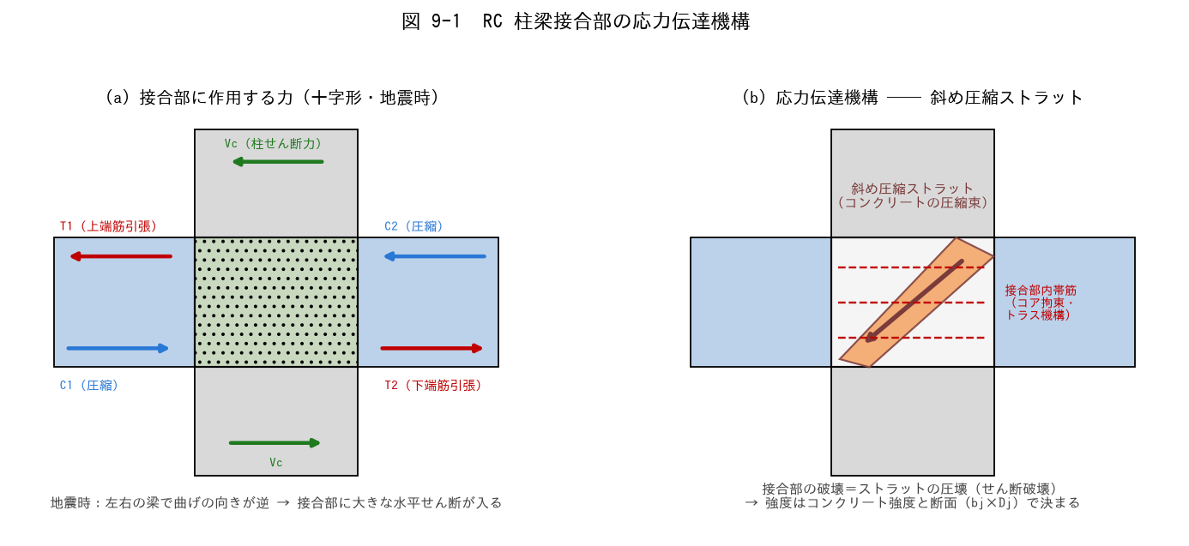

■ 問題 1 力の流れ（穴埋め）
地震時、左右の梁は曲げの向きが【 ① 】になり、左梁の上端筋引張 T1 と右梁の上端側圧縮 C2 が同じ向きに接合部を押すため、接合部には大きな【 ② 】力が生じる。この力は接合部内の【 ③ 】圧縮ストラット（コンクリートの圧縮束）が主に伝達する。

■ 問題 2 なぜ接合部が弱点になり得るか
(1) 柱・梁が健全でも接合部がせん断破壊すると建物全体はどうなるか（層崩壊・修復困難性）。
(2) 接合部の設計は『梁が曲げ降伏しても接合部は壊れない』ことを確認する。この考え方を何と呼ぶか（ヒント：強〇〇弱〇〇と同じ発想）。

■ 問題 3 接合部内帯筋の役割
接合部内の帯筋の役割を 2 つ挙げよ（コアコンクリートの拘束・トラス機構によるせん断伝達への寄与・柱主筋の座屈拘束）。ただし接合部のせん断強度は帯筋量より【 ① 】強度に支配される点も述べよ。

■ 問題 4 マンション実務
外柱・最上階の接合部で設計が厳しくなりやすい理由を、図 9-2 の形状係数（κ が小さい）と定着の納まりから 2 行で述べよ。

【9-2 形状係数・有効幅】
9-2 接合部形状係数 κ と 接合部有効幅 bj

■ 図 9-2 形状 4 種と κ、有効幅 bj、Vju の式
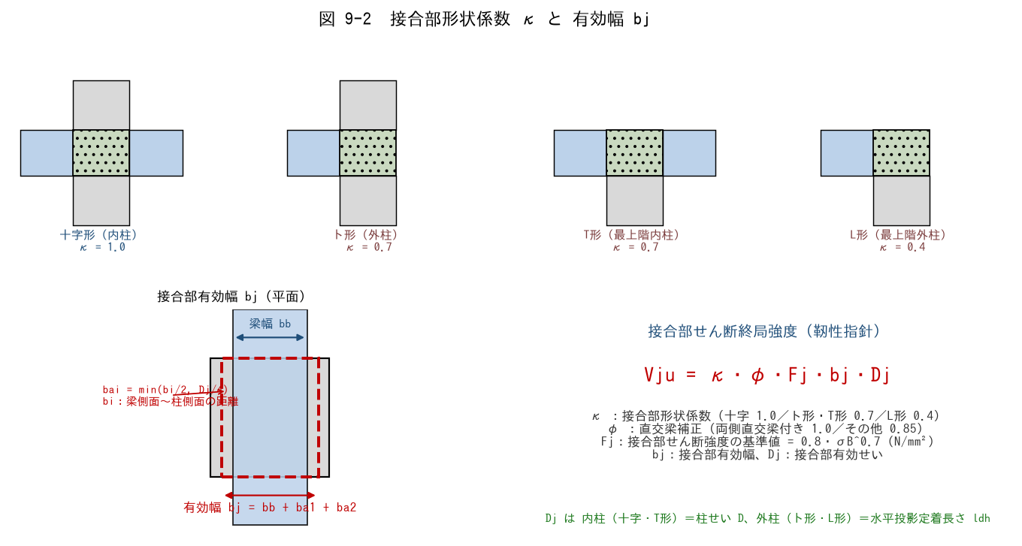

■ 問題 1 形状係数 κ の対応
接合部の位置 | 形状 | κ（記入）
中間階・中柱 | 十字形
中間階・外柱 | ト形
最上階・中柱 | T形
最上階・外柱（隅） | L形

κ が小さいほど接合部強度は低い。なぜ外柱・最上階ほど弱いのか、接合部を囲む部材（拘束）の数から説明せよ。

■ 問題 2 直交梁補正 φ
φ = 1.0 となる条件（【 ① 】側に直交梁が取り付く）と、その他の場合の φ =【 ② 】を答えよ。直交梁があると強度が上がる理由（接合部の拘束）も 1 行で。

■ 問題 3 有効幅 bj の計算
柱 800×800、梁幅 bb = 500（梁は柱芯に配置）、十字形接合部。bi =（柱幅 − 梁幅）/2、bai = min(bi/2, Dj/4)、Dj = 柱せい 800。

項目 | 式 | 値（記入）
bi | (800−500)/2
bi/2 | —
Dj/4 | 800/4
bai | min(bi/2, Dj/4)
bj | bb + 2×bai

■ 問題 4 Fj の計算
接合部せん断強度の基準値 Fj = 0.8・σB^0.7（σB にコンクリート強度 Fc を用いる）。Fc = 24・30・36 N/mm² の Fj を求めよ（電卓の x^y キー使用、小数 2 桁）。

Fc | Fj = 0.8・Fc^0.7（記入）
24
30
36

※ Fj は Fc に比例しない（0.7 乗）。強度を上げても接合部強度は比例しては増えないことを確認せよ。

【9-3 水平投影定着長さ】
9-3 水平投影定着長さ ldh

■ 図 9-3 外柱の折り曲げ定着と ldh


■ 問題 1 定義の穴埋め
水平投影定着長さ ldh は、梁危険断面（＝柱【 ① 】）から折り曲げ鉄筋の【 ② 】までの水平投影距離。基本として柱せい D の【 ③ 】倍以上を確保する。外柱（ト形・L形）の接合部有効せい Dj には【 ④ 】を用いる。

■ 問題 2 数値確認
柱せい D = 800mm の外柱。(1) ldh の基本下限は何 mm か。(2) かぶり・柱主筋との納まりから ldh = 620mm しか取れない場合、0.75D と比較して OK か NG か。対策を 1 つ挙げよ（柱せい拡大・梁主筋径の変更・機械式定着 等）。

■ 問題 3 ldh と接合部強度の関係
外柱で ldh を大きく取る（のみ込みを深くする）と Vju はどうなるか。Dj = ldh の関係から 1 行で述べよ。

■ 問題 4 No.6（定着）との接続
定着教材（No.6）の La（投影定着長さ）と本シートの ldh は同じものを指す。『定着の検討（鉄筋が抜けないか）』と『接合部の検討（コンクリートがせん断で壊れないか）』で、同じ ldh がそれぞれどう使われるか整理せよ。

【9-4 設計せん断力】
9-4 接合部の設計せん断力 Vj の算出

■ 図 9-4 切断面の釣合いと Vj


■ 問題 1 式の理解（穴埋め）
十字形接合部の設計せん断力は、切断面より上の水平力の釣合いから Vj = T1 + C2 − Vc。ここで T1 は左梁【 ① 】筋の引張力、C2 は右梁上端側の圧縮力で、大きさは右梁【 ② 】筋の引張力 T2 に等しい。Vc は【 ③ 】のせん断力で、Vj を【 ④ 】側に働く（差し引く）。

■ 問題 2 Vj の計算（マンション大梁）
梁：上端筋 5-D25（at1 = 5×507 = 2,535mm²）、下端筋 4-D25（at2 = 2,028mm²）、SD345（σy = 345 N/mm²）。柱せん断力 Vc = 300kN。梁曲げ降伏時を想定して Vj を求めよ。

項目 | 式 | 値（記入）
T1 | at1・σy
T2（= C2） | at2・σy
Vj | T1 + T2 − Vc

■ 問題 3 なぜ降伏強度で計算するか
Vj の算定で梁主筋の応力を σy（降伏強度）とするのはなぜか。『梁が曲げ降伏するまで接合部は壊れてはいけない』という設計思想から説明せよ。さらに余裕を見る場合、材料強度の割増し（上限強度）を用いることがある点にも触れよ。

■ 問題 4 ト形（外柱）の場合
外柱（ト形）では梁が片側しか取り付かない。Vj の式は Vj = T1 − Vc となる（C2 の項が無い）。同じ梁配筋なら十字形とト形のどちらの Vj が大きいか。一方で Vju（強度側）は κ が 0.7 に下がる ── 設計はどちらが厳しくなりやすいか考察せよ。

【9-5 せん断終局強度】
9-5 接合部せん断終局強度 Vju の算出と判定

■ 総合計算問題（9-2〜9-4 の集大成）
10 階建 RC マンション基準階の内柱接合部（十字形）を検定する。
条件：柱 800×800（Fc = 24）、梁幅 500・梁は柱芯配置、直交梁は両側に取り付く（φ = 1.0）。梁主筋：上端 5-D25、下端 4-D25、SD345。柱せん断力 Vc = 300kN。

■ 手順 1 設計せん断力 Vj（9-4 の復習）

項目 | 式 | 値（記入）
T1 | 2,535 × 345
T2 | 2,028 × 345
Vj | T1 + T2 − Vc

■ 手順 2 強度の諸元

項目 | 式・根拠 | 値（記入）
κ | 十字形
φ | 両側直交梁付き
Fj | 0.8 × 24^0.7
bai | min(75, 200)
bj | 500 + 2×75
Dj | 内柱 → 柱せい

■ 手順 3 Vju の算出と判定

項目 | 式 | 値（記入）
Vju | κ・φ・Fj・bj・Dj
判定 | Vju ≧ Vj か
余裕度 | Vju / Vj

■ 問題 2 NG になった場合の対策
もし Vju < Vj となったら、どのパラメータをどう変えるのが有効か。効果の大きい順に 3 つ挙げよ（柱せい D（＝Dj・bj にも効く）／コンクリート強度 Fc（0.7 乗でしか効かない）／梁主筋量の見直し（Vj を減らす）／梁幅の拡大）。

■ 問題 3 外柱（ト形）の検定
同じ建物の外柱（ト形、直交梁両側 φ=1.0、ldh = 600mm）について：Vj = T1 − Vc = 874.6 − 300 = 574.6kN。Vju = 0.7 × 1.0 × Fj × bj × ldh を計算し判定せよ（Fj・bj は手順 2 と同じ値を使用）。

■ 問題 4 実務チェックリスト
マンションの接合部検定で確認する項目を 4 つ挙げよ：①形状（κ）と直交梁（φ）の判定 ②bj・Dj の取り方（外柱は ldh） ③Vj の算定（左右の梁主筋・柱せん断） ④Vju ≧ Vj と余裕度。

■ 補足図（理解の整理）


【解答】
解答・解説
9-1 応力伝達機構
問1：①逆（左右反対称） ②（水平）せん断 ③斜め。左右の梁の曲げが逆向きになる地震時が接合部の最も厳しい状態。
問2：(1)接合部の破壊は柱の軸力支持能力の喪失につながり層崩壊の危険。接合部は柱・梁が交差する要で、損傷すると補修もほぼ不可能。(2)『梁降伏先行・接合部非破壊』── 強柱弱梁と同じく、壊れてよい場所（梁端ヒンジ）と壊れてはいけない場所（接合部・柱）を明確に分ける設計思想。
問3：帯筋の役割＝①コアコンクリートの拘束（ストラットの圧壊を遅らせる） ②柱主筋の座屈拘束（＋トラス機構への寄与）。ただし接合部のせん断強度は主として①コンクリート強度に支配され（Vju の式に帯筋量は入らない）、帯筋を増やしても強度は頭打ち。
問4：外柱・最上階は κ = 0.7・0.4 と強度が低い上に、梁主筋の折り曲げ定着（ldh の確保）・直交梁筋との干渉など納まりも厳しい。柱せい・配筋計画を早期に決めないと後戻りが大きい部位。
9-2 形状係数・有効幅
問1：十字形 1.0／ト形 0.7／T形 0.7／L形 0.4。接合部を囲む梁・柱の数が多いほど拘束が強く、ストラットが有効に働くため強い。外柱・最上階は囲む部材が少なく拘束が弱い → κ が小さい。
問2：①両 ②0.85。直交梁が接合部の側面を塞いで拘束し、コンクリートの膨張・剥落を抑えるため強度を高く評価できる。
問3：bi = (800−500)/2 = 150mm。bi/2 = 75mm。Dj/4 = 200mm。bai = min(75, 200) = 75mm。bj = 500 + 2×75 = 650mm。
問4：Fj = 0.8×24^0.7 = 0.8×9.25 = 7.40。Fc30：0.8×30^0.7 = 0.8×10.81 = 8.65。Fc36：0.8×36^0.7 = 0.8×12.29 = 9.83（N/mm²）。Fc を 1.5 倍（24→36）にしても Fj は約 1.33 倍にしかならない（0.7 乗）。
9-3 水平投影定着長さ
問1：①フェイス（柱面＝梁危険断面） ②末端（折り曲げ筋の外面） ③3/4（0.75） ④ldh。
問2：(1)0.75×800 = 600mm。(2)620 ≧ 600 → OK（ぎりぎり）。余裕がない場合の対策：柱せい拡大／梁主筋を細径多本数化して曲げ内法を確保／機械式定着（定着板）の採用 等。
問3：Dj = ldh なので、ldh を深く取るほど Vju = κφFj・bj・Dj は比例して増える。『定着ののみ込み深さがそのまま接合部の強さ』── 納まり検討が構造性能に直結する。
問4：同じ ldh を、定着の検討では『折り曲げ定着の投影定着長さ La として必要定着長さ以上か（鉄筋が抜けないか）』を照査し、接合部の検討では『Dj として Vju の算定（コンクリートがせん断で壊れないか）』に使う。1 つの寸法が 2 つの検定に効く。
9-4 設計せん断力
問1：①上端 ②下端 ③柱 ④減らす（差し引く）。C2 は右梁の圧縮合力で、力の釣合い上 T2（右梁下端筋の引張力）と等しい。
問2：T1 = 2,535×345 = 874,575N ≒ 874.6kN。T2 = 2,028×345 = 699,660N ≒ 699.7kN。Vj = 874.6 + 699.7 − 300 = 1,274.3 ≒ 1,274kN。
問3：接合部は『梁が曲げ降伏しても壊れない』ことを保証する部位なので、梁主筋が降伏した状態（＝接合部に入り得る最大の力）を想定して σy で算定する。実際の鉄筋は規格降伏点より強いことがあるため、余裕度検討では材料強度の割増し（上限強度、規格値の 1.25〜1.3 倍程度）を用いることもある。
問4：Vj はト形（T1 − Vc = 574.6kN）の方が十字形（1,274kN）より小さい。しかし Vju 側も κ = 0.7、さらに Dj = ldh（< 柱せい）と二重に下がるため、外柱の方が検定比は厳しくなることが多い。『力が小さいから安心』ではない。
9-5 せん断終局強度
手順1：T1 = 874.6kN、T2 = 699.7kN、Vj = 874.6+699.7−300 = 1,274kN。
手順2：κ = 1.0、φ = 1.0、Fj = 0.8×24^0.7 = 7.40 N/mm²、bai = 75mm、bj = 650mm、Dj = 800mm。
手順3：Vju = 1.0×1.0×7.40×650×800 = 3,848,000N ≒ 3,848kN。3,848 ≧ 1,274 → OK。余裕度 = 3,848/1,274 = 3.02。内柱の十字形は一般に余裕が大きい。
問2：効果の大きい順（一例）：①柱せい D の拡大（Dj と bj の両方に効き、ldh の納まりも改善） ②梁主筋量の削減・細径化（Vj そのものを減らす。ただし梁曲げ耐力とのバランス要確認） ③Fc アップ（0.7 乗でしか効かず効率が悪い）。梁幅拡大は bj にわずかに効くのみ。
問3：Vju = 0.7×1.0×7.40×650×600 = 2,020,000N ≒ 2,020kN。Vj = 574.6kN ≦ 2,020kN → OK（余裕度 3.5）。※ ldh が短い・L形（κ=0.4）・直交梁なし（φ=0.85）が重なると余裕は急速に減る。最上階隅柱（L形）が最も厳しい。
問4：①形状の判定（十字/ト/T/L → κ）と直交梁の有無（φ） ②bj（梁幅＋bai）と Dj（内柱=柱せい、外柱=ldh）の正しい設定 ③Vj の算定（左右の梁主筋 at・σy、柱せん断 Vc の控除） ④Vju ≧ Vj の判定と余裕度の確認（外柱・最上階は特に注意）。

11 配筋調整
11. 配筋調整 ［B. 配筋・ディテール設計］
▲ 目次シートへ戻る

【目次】
配筋調整 問題集（RC マンション設計担当・新人向け）
目標：目的・影響を理解した上で配筋調整ができること。一次設計・二次設計・接合部で目的が違う。配筋変更の波及、効率的な進め方、納まりを通す。

No. | シート | 到達目標 | 図
1 | 1 配筋調整の目的 | 調整の目的を明確にできる | 一次/二次/接合部
2 | 2 配筋変更の影響 | 変更が及ぼす事象を理解する | 波及
3 | 3 効率的な調整方法 | 効率的な調整方法を理解する | 応力比
4 | 4 納まりを意識した調整 | 納まりをイメージし調整できる | あき・接合部

配筋調整は No.鉄筋比・定着・継手・部材種別・保証設計の各教材の知識を総動員する実務スキル。

【1 調整の目的】
1 配筋調整の目的（一次設計・二次設計・接合部）

■ 図 1 配筋調整の目的


■ 問題 1 目的の対比
検討 | 目的（記入） | 調整する内容（記入）
一次設計
二次設計
接合部・納まり

選択肢：応力度を許容内に／靭性確保（部材種別・Ds）／定着・あき・干渉の解消。

■ 問題 2 目的を明確にする意義
配筋調整を『目的を決めずに』行うと何が起こるか（あちこち直して手戻り・別の検討で NG）。まず目的（何の検討のために何を満たすか）を明確にする重要性を述べよ。

■ 問題 3 目的別の方向
同じ『梁の配筋を変える』でも、(1) 曲げ応力が NG（一次）なら主筋を増やす、(2) 靭性不足（二次・pt 過大）なら主筋を減らす／断面を大きくする、と逆方向になることがある。目的で方向が変わる例を述べよ。

【2 変更の影響】
2 配筋変更により影響が及ぶ事象

■ 図 2 影響の波及


■ 問題 1 波及の理解
梁の主筋を増やす（曲げ耐力↑）と、柱梁耐力比・崩壊形・Ds へどう波及するか図の流れで説明せよ。1 か所の変更が全体に影響することを理解せよ。

■ 問題 2 影響する事象の列挙
変更 | 影響する事象（記入）
梁主筋を増やす
柱主筋を増やす
あばら筋・帯筋を増やす
主筋径を上げる（本数減）

■ 問題 3 接合部への影響
梁主筋を増やす・太くすると、接合部（定着・あき・干渉）にどう影響するか。断面内に納まらない・接合部で定着長が取れない等の問題を述べよ。

■ 問題 4 影響を追う習慣
配筋変更後に確認すべき事項を 4 つ挙げよ（応力度／柱梁耐力比・崩壊形／部材種別・Ds／納まり・定着）。

【3 効率的な調整】
3 効率的な配筋調整方法

■ 図 3 効率的な調整


■ 問題 1 優先順位
多数の部材を調整するとき、どの部材から着手すべきか（応力比が 1.0 に近い＝余裕のない部材から）。理由も述べよ。

■ 問題 2 径 vs 本数
鉄筋量を増やすとき『径を上げる』と『本数を増やす』の使い分けを述べよ（本数増→あき・段数に影響、径増→あき確保しやすいが定着長増）。

■ 問題 3 標準化
配筋を標準化・グループ化（同符号で径・本数をそろえる）する利点を述べよ（図面・積算・施工の効率、ミス減）。No.符号割教材とも関連。

■ 問題 4 手戻りを減らす
配筋調整の手戻りを減らす進め方を述べよ（変更の影響を確認してから次へ、断面変更も選択肢、一貫計算の再計算サイクルを回す）。

【4 納まりを意識】
4 納まりをイメージした配筋調整

■ 図 4 納まり（あき・段数・接合部）


■ 問題 1 あき・かぶり・段数
鉄筋のあき（間隔）の最小値の考え方（径×1.5・粗骨材径+α 等）を述べよ。1 段で納まらない場合の 2 段配筋、かぶり厚の確保にも触れよ。

■ 問題 2 接合部の干渉
柱梁接合部で、直交する梁主筋・柱主筋が干渉する。本数・段数・径をどう調整して納めるか（No.柱梁接合部・定着教材参照）。

■ 問題 3 納まりを先読み
配筋を決める段階で『施工できるか（納まるか）』をイメージする重要性を述べよ。計算上 OK でも納まらない配筋は成立しない（過密配筋・定着不足）。

■ 問題 4 実務まとめ
配筋調整で確認する項目を 4 つ挙げよ（①目的（一次/二次/接合部）②応力・耐力・種別への影響 ③あき・かぶり・段数の納まり ④定着・継手・干渉）。

【解答】
解答・解説
1 調整の目的
問1：一次設計＝応力度を許容内に（曲げ・せん断・たわみ）／主筋・あばら筋の量。二次設計＝靭性確保・部材種別 FA/FB・Ds 低減／pt・せん断余裕・帯筋。接合部・納まり＝定着・あき・干渉の解消／本数・段数・径。
問2：目的を決めずに直すと、ある検討で OK にしても別の検討（靭性・納まり）で NG になり手戻りが増える。まず『何の検討のために何を満たすか』を明確にしてから調整する。
問3：(1)曲げ応力 NG（一次）→主筋を増やす。(2)pt 過大で靭性不足（二次）→主筋を減らす or 断面を大きくする。目的が違えば変える方向も逆になり得る。
2 変更の影響
問1：梁主筋増→梁曲げ耐力↑→柱梁耐力比↓（強柱弱梁が崩れる）→崩壊形悪化（柱降伏の恐れ）→Ds↑→必要保有耐力↑。1 か所の変更が全体に波及する。
問2：梁主筋増→曲げ耐力・柱梁耐力比・接合部。柱主筋増→柱耐力・軸力比・接合部。帯筋増→せん断耐力・部材種別（靭性）。径増（本数減）→あき・定着長・接合部。
問3：梁主筋を増やす・太くすると、断面内のあきが不足して 2 段配筋が必要になったり、接合部で定着長・のみ込みが取れなくなる。計算と納まりは常にセットで確認する。
問4：①応力度 ②柱梁耐力比・崩壊形 ③部材種別・Ds ④納まり・定着・継手。
3 効率的な調整
問1：応力比が 1.0 に近い（余裕のない）部材から着手する。余裕のある部材を先に触っても NG は解消せず、ボトルネックの部材から直すのが効率的。
問2：本数増＝あき・段数に影響（過密化）。径増＝あきは確保しやすいが定着長・重ね継手長が伸びる。納まりと定着のバランスで使い分ける。
問3：標準化・グループ化すると図面・積算・施工が効率化しミスも減る（同符号は同配筋、数量集計が容易）。No.符号割の集約と同じ考え方。
問4：変更のたびに影響（応力・耐力・種別・納まり）を確認してから次へ進む。配筋で無理なら断面変更（せい・幅）も選択肢に。一貫計算の再計算を回して収束させる。
4 納まりを意識
問1：あきは鉄筋径×1.5・粗骨材最大径+α・25mm 等の最大値以上を確保。1 段で入らなければ 2 段配筋（段間隔も確保）。土に接する面はかぶりを大きく。
問2：直交梁主筋・柱主筋が同じ高さで交差し干渉する。主筋を細径多本数にする、段をずらす、本数を減らして径を上げる等で納める（No.柱梁接合部・定着教材）。
問3：計算上 OK でも、あき不足・過密で施工できない配筋は成立しない。コンクリートが充填できず豆板、定着不足で耐力不足になる。納まりを先読みして決める。
問4：①目的（一次/二次/接合部）②応力・耐力・種別への影響 ③あき・かぶり・段数 ④定着・継手・干渉。計算と納まりを両輪で確認するのが配筋調整の要。

12 特殊スラブ
12. 特殊スラブ ［C. 各部材の設計］
▲ 目次シートへ戻る

【目次】
特殊スラブ 問題集（RC マンション設計担当・新人向け）
目標：特殊スラブ（ボイドスラブ・ハーフPCaスラブ）の計算書が確認できること。大スパン・省人化のために多用される。自重・断面性能・FEM・合成効果・施工時検討・施工留意点を通す。

No. | シート | 到達目標 | 図
1 | 1 ボイド構造特性 | 自重設定・各等価スラブ厚を理解している | 断面・等価厚
2 | 2 ボイド断面性能 | 断面性能 A・Z・I を理解している | 中実−ボイド
3 | 3 FEM 解析モデル | 境界条件・荷重・剛性の設定ができる | メッシュ・異方性
4 | 4 ハーフPCa構造特性 | 合成効果（PC・トラス等）を理解している | 合成断面
5 | 5 ハーフPCa施工/完成 | 施工時・完成時の検討応力・断面性能を理解 | 施工/完成
6 | 6 施工方法・留意点 | 支保工・養生・品質管理を理解している | 施工留意

共通モデル：ボイドスラブ＝厚 500・円筒ボイド φ320@400。ハーフPCa＝PCa 板 60 ＋ トッピング 140 ＝ 合成 200。γc=24 kN/m³。数値は本教材作成時に検算済みだが、実務では製品メーカーの技術資料・各認定・RC規準で確認すること。

【1 ボイド構造特性】
1 ボイドスラブの構造特性（自重・等価スラブ厚）

■ 図 1 断面と 2 種類の等価スラブ厚


■ 問題 1 ボイドスラブとは
ボイドスラブの目的を 2 つ挙げよ（自重軽減による大スパン化／梁を減らしフラットな天井）。中間のコンクリートを抜いても曲げに効く理由を、断面の『上下の板』（I 形に近い）から説明せよ。

■ 問題 2 自重（重量等価厚）の計算
厚 500・φ320@400。1m 幅あたりの純断面積と自重を求めよ（γc=24）。

項目 | 式 | 値（記入）
中実断面積/m | 500×1000
ボイド 1 本の面積 | π×320²/4
1m 幅のボイド本数 | 1000/400
純断面積/m | 中実 − 本数×ボイド
重量等価厚 t_w | 純断面積 / 1000
自重 w | 純断面積×24×10⁻⁶

中実スラブ（500mm）の自重と比べ、何 % 軽くなるか。

■ 問題 3 2 つの等価スラブ厚の違い
『重量等価厚』と『曲げ剛性等価厚』はなぜ値が違うのか（重量は面積に比例、剛性は I ＝ 断面 2 次モーメントで中立軸から遠いコンクリートが効く）。どちらをどの検討に使うか整理せよ。

■ 問題 4 計算書チェック
ボイドスラブの計算書で、設計者が『自重』にうっかり中実厚（500mm）を使っていた。何が過大・過小になるか（自重過大→応力過大で不経済、ただし安全側）。逆に剛性に重量等価厚（299）を使うとたわみを過大評価する点も述べよ。

【2 ボイド断面性能】
2 ボイドスラブの断面性能（A・Z・I）

■ 図 2 断面性能の計算（中実 − ボイド円）


■ 問題 1 断面性能の計算（1 ピッチ b=400）
中実からボイド円を差し引いて A・I・Z を求めよ。図心はスラブ中央（上下対称）とする。

項目 | 式 | 値（記入）
A1（中実） | 400×500
I1（中実） | 400×500³/12
A2（ボイド） | π×320²/4
I2（ボイド） | π×320⁴/64
A = A1−A2
I = I1−I2
Z = I/(D/2) | I/250

■ 問題 2 1m 幅への換算
上の値（400mm あたり）を 1m 幅に換算せよ（×1000/400）。I/m、Z/m を求め、中実スラブ（I=1000×500³/12）の何 % か。

■ 問題 3 応力度の照査
設計曲げモーメント M=80 kN·m/m のとき、縁応力度 σ=M/Z を求めよ。Z=3.65×10⁷ mm³/m を使用。コンクリートの許容曲げ圧縮応力度と比較する考え方も述べよ。

■ 問題 4 なぜ I の低下が小さいか
断面積は 40% も抜けるのに、曲げ剛性 I の低下は 12% にとどまる。この理由を『中立軸付近のコンクリートは曲げにあまり効かない』（I は中立軸からの距離の 2 乗で効く）という観点で説明せよ。ボイド管をスラブ中央に置く合理性がここにある。

【3 FEM解析モデル】
3 FEM 解析モデルの設定（境界条件・荷重・剛性）

■ 図 3 FEM モデル


■ 問題 1 3 大入力（穴埋め）
FEM 板解析の 3 大入力は【 ① 】（メッシュ・要素種別）、【 ② 】（自重・仕上・積載）、【 ③ 】（板の曲げ剛性）である。境界条件は周辺の大梁を【 ④ 】支持、連続端は【 ⑤ 】を考慮する。

■ 問題 2 荷重の入力
ボイドスラブの FEM で自重を入力するとき、どの等価厚を使うか。また積載荷重（住宅 1.8 kN/m²）・仕上げ荷重を加えた設計荷重を組み立てよ。

■ 問題 3 剛性の入力（直交異方性）
ボイドスラブはボイド方向と直交方向で剛性が異なる（直交異方性）。(1) どちらの方向が剛性が大きいか。(2) 簡易には曲げ剛性等価厚（478mm）の等方板として入力することも多いが、その場合の注意点は。

■ 問題 4 境界条件の影響
同じスラブを (a) 四周ピン支持 と (b) 四周固定（連続）でモデル化すると、中央たわみ・スパン中央 M・端部 M はどう変わるか。実際のマンションのスラブはどちらに近いか（隣接スラブと連続）。

■ 問題 4b 計算書チェック
FEM 計算書で確認すべき点を 3 つ挙げよ（メッシュの粗密／荷重の合計値が手計算と合うか／境界条件が実状と整合／変形図が想定通りか）。

【4 ハーフPCa構造特性】
4 ハーフPCaスラブの構造特性（合成効果）

■ 図 4 ハーフPCa の構成と合成効果


■ 問題 1 ハーフPCa とは
ハーフPCaスラブの構成（工場製作の PCa 板＋現場打ちトッピング）と、メリットを 2 つ挙げよ（型枠・支保工の省略／工期短縮・品質安定）。

■ 問題 2 合成効果
(1) PCa 板とトッピングが一体化して 1 枚の断面として働くことを『合成』という。合成が成立するために接合面に必要なものを 2 つ（目荒し／トラス筋（ラチス）によるずれ止め）。
(2) 合成前（PCa 60mm 単独）と合成後（200mm）の I を比較せよ。I=b·t³/12 で計算し、何倍になるか（37 倍）。t が 3 乗で効くことを確認。

状態 | 断面厚 | I = 1000·t³/12（記入）
施工時（PCa 単独） | 60mm
完成時（合成） | 200mm
比 | —

■ 問題 3 PC 方式とトラス筋方式
ハーフPCa には (a) PC 鋼材でプレストレスを与える方式と (b) トラス筋（ラチス）で補強する方式がある。それぞれの特徴（PC＝ひび割れ抑制・長スパン／トラス＝合成のずれ止め＋施工時補強）を述べよ。

■ 問題 4 計算書チェック
合成スラブの計算書で『完成時のみ』を検討し施工時を見落とすと何が危険か。逆に施工時の断面（60mm）で完成時荷重を検討するとどうなるか（過大）。両方の検討が必要な理由を述べよ。

【5 ハーフPCa施工完成】
5 ハーフPCaスラブの施工時・完成時の検討

■ 図 5 施工時（PCa 単独）と完成時（合成）


■ 問題 1 施工時の検討
施工時、PCa 板 60mm が単独で（未硬化のトッピングを載せて）支持する。支保工なし・スパン L=3.0m のとき、PCa に生じる M を求めよ。施工時荷重 w=PCa 自重＋打設コンクリート＋作業荷重。

項目 | 式・値 | 記入
PCa 自重 | 0.06×24
トッピング（生） | 0.14×24
作業荷重 | 1.5（目安）
施工時 w 合計
M = wL²/8（L=3m・単純梁）
Z(PCa 60mm) = 1000×60²/6 | 6.0×10⁵
σ = M/Z

■ 問題 2 支保工の効果
施工時に支保工（サポート）を入れると、PCa のスパンが分割され M が激減する。L=3m を中央 1 点支持で 2 分割（L=1.5m）した場合、M は何分の 1 になるか（wL²/8 で L が半分→1/4）。

■ 問題 3 完成時の検討
完成時は合成断面 200mm で全荷重を支持する。設計荷重 w=自重 4.8＋仕上 2.0＋積載 1.8=8.6 kN/m²、L=6m 連続スラブ。M≒wL²/10（連続）で概算し、合成断面 Z=6.67×10⁶ mm³/m で σ を確認せよ。

■ 問題 4 応力の引き継ぎ
施工時に PCa に生じた応力は、合成後もそのまま残る（応力の履歴）。完成時の検討では『施工時応力＋合成後の追加応力』を重ねる必要があることを説明せよ。支保工の有無でこの初期応力が変わる。

【6 施工方法・留意点】
6 特殊スラブの施工方法と構造的留意点

■ 問題 1 支保工
(1) ハーフPCa の支保工の目的を 2 つ（施工時応力の低減／たわみ・むくりの管理）。(2) 支保工の撤去時期は何で判断するか（トッピングコンクリートの強度発現＝合成断面が有効になる）。

■ 問題 2 ボイド管の施工留意点
(1) ボイド管の『浮き上がり』防止が重要な理由（打設時の浮力で管が浮くとかぶり・断面性能が狂う）。対策を 1 つ（浮き止め金物・打設速度管理）。(2) ボイド周りのコンクリートの充填不良（空洞）を防ぐ打設・締固めの注意。

■ 問題 3 養生
(1) トッピングコンクリートの養生期間が合成の成立に直結する理由。(2) 湿潤養生・強度確認（テストピース・現場養生供試体）の役割を述べよ。

■ 問題 4 品質管理
管理項目 | 確認内容（記入）
PCa 板の製作精度
接合面の目荒し
トッピングの強度
ボイド管の固定・かぶり
トラス筋の定着・継手

■ 問題 5 計算書と施工の整合
設計（計算書）で仮定した『支保工あり／なし』『合成の成立』が、実際の施工で守られないと危険。設計者が施工計画で確認すべき点を3 つ挙げよ（支保工の位置・盤・撤去時期／養生期間／接合面処理）。

■ 補足図（理解の整理）


【解答】
解答・解説
1 ボイド構造特性
問1：目的＝①自重軽減で大スパン・梁レス化 ②フラットスラブで天井すっきり・階高低減。中間コンクリートを抜いても、曲げは上下の板（圧縮側・引張側）が負担するので効率が落ちない（I 形断面に近い）。
問2：中実 500×1000=500,000。ボイド 1 本 π×320²/4=80,425。本数 1000/400=2.5。純断面積=500,000−2.5×80,425=298,938 mm²/m。重量等価厚=298,938/1000≒299mm。自重=298,938×24×10⁻⁶=7.17 kN/m²。中実 12.0 に対し約 40% 軽い。
問3：重量は断面積（体積）に比例するので純断面積そのまま（299mm 相当）。剛性 I は中立軸から遠いコンクリートが効き、抜いたのは中央付近なので低下が小さく、I の 3 乗根換算で 478mm 相当になる。→ 自重・質量は重量等価厚（299）、たわみ・剛性・周期は剛性等価厚（478）。
問4：自重に中実 500 を使う→自重過大→応力・配筋過大で不経済（ただし安全側）。剛性に重量等価厚 299 を使う→I を過小評価→たわみを過大に見積もる（不経済または不要な増厚）。等価厚は用途で正しく使い分ける。
2 ボイド断面性能
問1：A1=400×500=200,000。I1=400×500³/12=4.167×10⁹。A2=π×320²/4=80,425。I2=π×320⁴/64=0.515×10⁹。A=119,575 mm²、I=3.65×10⁹ mm⁴、Z=I/250=1.46×10⁷ mm³（1 ピッチ 400 あたり）。
問2：×1000/400=×2.5。I=9.13×10⁹ mm⁴/m、Z=3.65×10⁷ mm³/m。中実 I=1000×500³/12=1.04×10¹⁰。比=9.13/10.4=0.88 → 88%。
問3：σ=M/Z=80×10⁶/(3.65×10⁷)=2.19 N/mm²。これをコンクリートの許容曲げ圧縮応力度（長期 Fc/3 程度）と比較し、引張側は鉄筋が負担（ひび割れ許容）として配筋を決める。
問4：I は中立軸からの距離 y の 2 乗（∫y²dA）で効く。中立軸付近（中央）のコンクリートは y が小さく I への寄与が小さいので、そこを抜いても I はあまり減らない。断面積は 40% 減っても I は 12% 減にとどまる。だからボイド管は断面の中央に置くのが合理的。
3 FEM 解析モデル
問1：①要素（メッシュ・要素種別） ②荷重 ③剛性 ④（ピン）支持 ⑤回転拘束（連続）。
問2：自重は重量等価厚（299mm→7.17 kN/m²）で入力。設計荷重=自重 7.17＋仕上 2.0＋積載 1.8=約 11 kN/m²（住宅）。※自重を剛性等価厚 478 で入れると重すぎる（誤り）。
問3：(1)ボイド方向（管に沿う方向）が剛性大。(2)等方板（478mm）で近似する場合、本来は異方性なので、応力の方向性（弱軸方向のたわみ・配筋）を別途確認する。メーカー技術資料の異方性データがあればそれを用いるのが正確。
問4：(a)ピン支持→中央たわみ・中央 M が大、端部 M=0。(b)固定→中央たわみ・中央 M が小、端部 M が発生。実際のマンションは隣接スラブと連続するので (b) 連続端に近く、端部上端筋・中央下端筋の両方を配筋する。
問4b：①メッシュが応力集中部で十分細かいか ②荷重の総和が（面積×等分布荷重）と一致するか ③境界条件が連続・支持の実状と合うか ④変形図・応力コンター図が想定通りか。
4 ハーフPCa構造特性
問1：構成＝工場製作の PCa 板（型枠兼用）＋現場打ちトッピング。メリット＝①型枠・支保工の省略で省人化 ②工場製作で品質安定・工期短縮。
問2：(1)接合面の目荒し（付着）＋トラス筋（ラチス）によるずれ止め（水平せん断伝達）。(2)施工時 I=1000×60³/12=1.8×10⁷。完成時 I=1000×200³/12=6.67×10⁸。比=37 倍。t が 3 乗で効くので厚さ 3.3 倍で剛性 37 倍。
問3：PC 方式＝プレストレスでひび割れを抑え、長スパン・薄型に有利。トラス筋方式＝ラチスが施工時の PCa 補強＋合成のずれ止めを兼ね、一般的な中小スパンで多用。用途・スパンで使い分ける。
問4：完成時のみ検討→施工時（PCa 60mm 単独）が荷重に耐えられず施工中のひび割れ・破損を見落とす。施工時断面で完成時を検討→過大で不経済。施工時（PCa 単独）と完成時（合成）は別断面・別荷重なので両方必要。
5 ハーフPCa 施工/完成
問1：PCa 自重 0.06×24=1.44。トッピング 0.14×24=3.36。作業 1.5。w=1.44+3.36+1.5=6.3 kN/m²。M=wL²/8=6.3×3²/8=7.09 kN·m/m。Z=1000×60²/6=6.0×10⁵。σ=7.09×10⁶/6.0×10⁵=11.8 N/mm² → PCa の強度・PC/トラスで検討（施工時応力が大きいことがわかる）。
問2：中央 1 点支持で L=1.5m に。M=wL²/8 は L² に比例するので (1.5/3)²=1/4。支保工で施工時応力を 1/4 に低減できる → 支保工の有無が PCa 設計を左右する。
問3：M≒wL²/10=8.6×6²/10=31.0 kN·m/m。σ=31.0×10⁶/(6.67×10⁶)=4.6 N/mm²。合成断面（200mm）なら Z が大きく施工時（60mm）よりはるかに小さい応力で収まる。
問4：施工時に PCa に生じた曲げ応力は硬化後も残留し、合成後の追加応力と重なる。よって完成時の PCa 下縁応力＝施工時応力＋合成後応力で照査する。支保工を入れて施工時応力を小さくすれば、この初期応力が減り完成時も有利。
6 施工方法・留意点
問1：(1)支保工の目的＝①施工時の PCa 応力・たわみを低減 ②むくり・レベルの管理。(2)撤去時期＝トッピングコンクリートが所定強度に達し合成断面が有効になってから（強度確認供試体で判断）。
問2：(1)打設時の生コンの浮力でボイド管が浮くと、下側かぶり増・上側減で断面性能・耐力が狂う→浮き止め金物で固定、打設速度・打上がり高さを管理。(2)ボイド管下・側面に空洞ができないよう、バイブレータで確実に充填・締固める。
問3：(1)トッピングが所定強度に達して初めて PCa と一体（合成）になるため、養生不足は合成不成立＝設計耐力未達に直結。(2)湿潤養生でひび割れ・強度不足を防ぎ、現場養生供試体で実強度を確認して支保工撤去・後続工事の可否を判断。
問4：PCa 製作精度＝寸法・そり・埋込金物位置。目荒し＝所定の粗度・レイタンス除去。トッピング強度＝供試体で Fc 確認。ボイド固定＝浮き上がり・かぶり。トラス筋＝定着・継手・かぶり。
問5：①支保工の位置・受け盤（沈下しないか）・撤去時期が計算の仮定通りか ②トッピングの養生期間・強度確認 ③接合面の目荒し・清掃が合成の前提を満たすか。設計の仮定（支保工あり/なし、合成成立）と施工計画を必ず突き合わせる。

13 階段設計
13. 階段設計 ［C. 各部材の設計］
▲ 目次シートへ戻る

【目次】
階段の設計 問題集（RC マンション設計担当・新人向け）
目標：RC 階段の設計ができること。構造形式と特性、自重の算出、片持ち階段と一方向階段の応力・断面算定、支持壁・支持梁の耐震設計までを通す。『水平投影長さと実長の使い分け』が最大の勘所。

No. | シート | 到達目標 | 図
1 | 1 構造形式と特性 | 構造形式（片持ち・一方向等）を理解する | 形式3種
2 | 2 自重の算出 | 階段の自重を算出できる | 斜め換算＋段形
3 | 3 片持ち応力・断面 | 片持ち階段の応力・断面算定ができる | 片持ちM図
4 | 4 支持壁の耐震 | 片持ち支持壁の両方向耐震を理解する | 面内・面外
5 | 5 一方向応力・断面 | 水平投影長・実長を用い応力・断面算定 | 投影長vs実長
6 | 6 支持梁の耐震 | 一方向階段支持梁の耐震設計ができる | 反力・短梁

共通条件：蹴上 180・踏面 280（勾配 32.7°、cosθ=0.841）、γc=24、SD295。一方向：水平投影スパン Lh=4.0m、段板厚 150。片持ち：出 Lc=1.3m、踏板厚 150。積載 3.0 kN/m²（共用階段）。数値は本教材作成時に検算済み。実務は建築基準法（階段寸法・積載）と RC 規準で確認すること。

【1 構造形式と特性】
1 階段の構造形式と特性

■ 図 1 階段の構造形式


■ 問題 1 形式と特性
形式 | 支持のしかた（記入） | 特性・適用（記入）
一方向階段
片持ち階段
折り返し階段（踊り場付き）
中間梁で支持する階段

選択肢（支持）：上下端の梁で両端支持／片側の壁から片持ち／踊り場で分割し中間梁で支持。

■ 問題 2 力の流れ
各形式で、階段の荷重が最終的にどこへ伝わるか答えよ（一方向＝上下の梁→柱、片持ち＝支持壁、折り返し＝踊り場梁・中間梁）。

■ 問題 3 マンションでの採用
RC マンションの共用階段でよく使う形式と、その理由（折り返し階段が階高を稼ぎつつ省スペース／片持ちは意匠性）を述べよ。階段室が耐震壁で囲まれる場合の利点にも触れよ。

【2 自重の算出】
2 階段の自重の算出

■ 図 2 斜めスラブ換算＋段形


■ 問題 1 勾配と cosθ
蹴上 180・踏面 280 の階段の勾配角 θ と cosθ を求めよ（θ=atan(180/280)）。実長は水平投影長の何倍か（1/cosθ）。

■ 問題 2 自重の算定（水平投影 1m² あたり）
段板（斜めスラブ）厚 t=150。次の各項を計算し合計せよ（γc=24）。

項目 | 式 | 値（記入）
① 斜めスラブ | γ·t/cosθ = 24×0.15/0.841
② 段形三角 | γ·(蹴上/2) = 24×0.09
③ 仕上げ | （例）1.0
固定荷重 小計 (①+②+③)
④ 積載（共用階段） | 3.0
全荷重 w | 固定＋積載

■ 問題 3 なぜ斜めスラブを割増すか
斜めスラブの自重を『水平投影 1m² あたり』で見ると、なぜ γ·t ではなくγ·t/cosθ になるのか（水平 1m の区間に、実長 1/cosθ 分の斜め版がある）を図で説明せよ。

■ 問題 4 段形の重さ
段形（ステップの三角形）の平均厚が『蹴上/2』になる理由を述べよ（三角形の平均高さ）。仕上げが石張り等で重い場合の影響にも触れよ。

【3 片持ち応力・断面】
3 片持ち階段の応力計算・断面算定

■ 図 3 片持ち踏板の応力


■ 問題 1 片持ち踏板の応力
踏板厚 150、出 Lc=1.3m。w=自重(0.15×24)＋仕上 1.0＋積載 3.0。根元の曲げ M=w·Lc²/2 と せん断 Q=w·Lc を求めよ。

項目 | 式 | 値（記入）
w | 0.15×24＋1.0＋3.0
根元 M | w·Lc²/2 = w×1.3²/2
根元 Q | w·Lc = w×1.3

■ 問題 2 断面算定（必要鉄筋）
根元 M に対する必要鉄筋 As=M/(ft·j)。d=150−30=120、ft=195、j=(7/8)d。As を求め配筋を選べ（引張は上側！）。参考：D13@150=847、D16@150=1327 mm²/m。

■ 問題 3 片持ちの注意点
(1) 片持ち踏板の主筋を『上側』に配する理由（引張側）。(2) 主筋の定着（壁の中へののみ込み）が特に重要な理由（片持ちは定着切れ＝即崩壊）。(3) たわみ・振動の検討（片持ちは変形が大きく、人の昇降で揺れやすい）。

■ 問題 4 段板一体か 1 枚ごとか
片持ち階段には (a) 踏板 1 枚ずつ独立して壁から片持ちする形式と (b) 段板スラブが一体で片持ちする形式がある。力の伝わり方の違いを述べよ。

【4 支持壁の耐震】
4 片持ち階段 支持壁の耐震設計（両方向）

■ 図 4 支持壁の面外・面内


■ 問題 1 両方向の意味
片持ち階段の支持壁は 2 方向で検討する。それぞれ何を受けるか答えよ。

方向 | 作用（記入） | 検討内容（記入）
面外（踏板と直角）
面内（壁の長さ方向）

■ 問題 2 面外の検討
各踏板の根元 M（問題 3）が、壁に『ねじり』＋『面外曲げ』として高さ方向に累積する。壁厚が薄いと面外で不利になる理由と、対策（壁厚確保・壁端部の柱型）を述べよ。

■ 問題 3 面内の検討
支持壁は地震時に耐震壁として面内せん断・曲げも負担する。面内・面外の両方を同時に満たす必要があることを、片持ち階段特有の設計の難しさとして述べよ。

■ 問題 4 実務上の配慮
片持ち階段の支持壁で実務上配慮すべき点を 3 つ挙げよ（壁厚と配筋／踏板と壁の接合部（定着・ハンチ）／壁の開口（扉等）による欠損の影響）。

【5 一方向応力・断面】
5 一方向階段の応力計算（水平投影長・実長）・断面算定

■ 図 5 水平投影長と実長・M 図


■ 問題 1 ★水平投影長で解く（最重要）
一方向階段（両端の梁で単純支持）。水平投影スパン Lh=4.0m、全荷重 w=10.44 kN/m²（問題 2 の値）。鉛直荷重による曲げは『水平投影長』で計算する。M=w·Lh²/8、Q=w·Lh/2 を求めよ。

項目 | 式 | 値（記入）
中央 M | w·Lh²/8 = 10.44×4²/8
端部 Q | w·Lh/2 = 10.44×4/2

■ 問題 2 なぜ実長で解くと誤りか
実長 L=Lh/cosθ=4.76m で M=w·L²/8 と解くと過大になる。その理由を、鉛直荷重は水平投影に対して分布しているという観点で説明せよ（水平投影長が正しい。ただし自重の算定は斜め版を水平換算済み）。

■ 問題 3 断面算定
中央 M に対する必要鉄筋 As=M/(ft·j)。段板厚 150、d=120、ft=195、j=(7/8)d。As を求め配筋を選べ（参考：D16@200=995、D16@150=1327、D13@100=1270）。

■ 問題 4 実長を使う場面
『水平投影長で解く』のが原則だが、実長（斜め長）を使うのはどんな場面か（配筋の実寸法・鉄筋の定尺・仕上げ数量など）。応力と数量で使い分けることを整理せよ。

【6 支持梁の耐震】
6 一方向階段 支持梁の耐震設計

■ 図 6 支持梁の反力と短梁の注意


■ 問題 1 支持梁の反力
一方向階段の両端の支持梁が受ける階段反力 R を求めよ（R=w·Lh/2 ×階段幅）。階段幅 1.2m のとき、梁 1m あたりの反力に換算する考え方も述べよ。

■ 問題 2 踊り場レベルの中間梁
折り返し階段では、踊り場レベルに中間梁が付く。この梁は階高の途中（床レベルでない位置）に取り付くため、地震時に問題になる。何が起こるか説明せよ（短スパン・剛性大 → 力が集中、短梁のせん断破壊）。

■ 問題 3 短柱・短梁化の回避
階段室まわりの柱・梁が短柱・短梁になりやすい理由と、その対策を述べよ（耐震スリットで縁を切る／せん断補強を密にする／階段を独立構造にする）。No.1-4（耐震スリット）教材とも関連。

■ 問題 4 階段室の耐震的役割
階段室・EV シャフトは壁で囲まれ剛性が高い。(1) 建物全体の耐震要素として有利な点。(2) 一方で偏心（平面の隅に寄ると剛心がずれる）の注意。No.10（バランス配置）教材とも関連づけて述べよ。

【解答】
解答・解説
1 構造形式と特性
問1：一方向＝上下端の梁で両端支持／大スパンは段板厚増。片持ち＝片側の壁から片持ち／意匠性高いが変形・定着に注意。折り返し＝踊り場で分割・中間梁で支持／省スペースで階高を稼ぐ。中間梁支持＝踊り場梁で受ける／スパンを分割して段板を薄く。
問2：一方向＝段板→上下の梁→柱。片持ち＝踏板→支持壁→基礎。折り返し＝段板→踊り場梁・中間梁→柱。荷重の『行き先』を必ず追う。
問3：マンション共用階段は折り返し階段が主流（省スペースで階高を消化）。階段室を耐震壁で囲むと、階段が建物の耐震要素（コア壁）として働き有利。片持ちは意匠性が高いが変形・支持壁の負担が大きく採用は限定的。
2 自重の算出
問1：θ=atan(180/280)=32.7°。cosθ=280/√(280²+180²)=0.841。実長/水平長=1/cosθ=1.189（約 1.19 倍）。
問2：①斜めスラブ=24×0.15/0.841=4.28。②段形三角=24×0.09=2.16。③仕上=1.0。固定小計=7.44。④積載=3.0。全荷重 w=10.44 kN/m²。
問3：水平 1m の区間には、勾配のため実長 1/cosθ 分（=1.19m）の斜め版が存在する。だから水平投影 1m² あたりの重さは γ·t を 1/cosθ 倍したγ·t/cosθ になる。
問4：段形はステップごとの直角三角形（底辺=踏面、高さ=蹴上）で、水平面に均すと平均高さ＝蹴上/2 になる。石張り等の重い仕上げは③の仕上げ荷重を大きくし、全荷重・断面に効く。
3 片持ち応力・断面
問1：w=0.15×24＋1.0＋3.0=3.6＋4.0=7.6 kN/m²。根元 M=7.6×1.3²/2=6.42 kN·m/m。根元 Q=7.6×1.3=9.88 kN/m。
問2：d=120、j=(7/8)×120=105。As=6.42×10⁶/(195×105)=314 mm²/m。→ D13@150（847）で十分（最小鉄筋・かぶりに注意）。引張は上側なので上端に主筋を配置。
問3：(1)片持ちは固定端上側が引張→主筋は上側。(2)片持ちは定着が切れると即座に落下＝崩壊するため、壁内への定着（のみ込み長さ）を確実に確保する。(3)片持ちは変形が大きく、人の昇降で振動しやすいのでたわみ・固有振動数も確認。
問4：(a)踏板 1 枚ずつ独立片持ち＝各踏板の根元 M が個別に壁へ。(b)段板一体片持ち＝スラブ全体が片持ち版として働き、幅方向にも応力が回る。(b)の方が一体性が高く変形も小さいが、壁との接合が長く必要。
4 支持壁の耐震
問1：面外（踏板と直角）＝各踏板の反力による壁の面外曲げ＋ねじり。面内（壁の長さ方向）＝地震時の耐震壁としてのせん断・曲げ。
問2：踏板の根元 M が高さ方向に累積し、壁にねじり＋面外曲げを与える。壁が薄いと面外曲げ・ねじりに対する剛性・耐力が不足する。対策＝壁厚の確保、壁端部に柱型（そで壁付き柱）を設けて面外剛性を上げる。
問3：支持壁は面内（耐震壁としての地震力）と面外（踏板反力）を同時に満たす必要がある。面内配筋（縦横壁筋）に加え、面外曲げ・ねじり用の補強が要り、両立が片持ち階段特有の難しさ。
問4：①壁厚と縦横壁筋＋面外補強 ②踏板と壁の接合部の定着・ハンチ（応力集中部）③扉等の開口による壁の欠損・応力集中の影響を確認。
5 一方向応力・断面
問1：中央 M=w·Lh²/8=10.44×4²/8=10.44×2=20.88 kN·m/m。端部 Q=w·Lh/2=10.44×4/2=20.88 kN/m。
問2：鉛直荷重 w は水平投影面に対して分布しているので、曲げは水平投影長 Lh で評価する（M=w·Lh²/8）。実長 L=4.76m で解くと (4.76/4)²=1.42 倍過大になる。『鉛直荷重×水平投影長』が傾斜部材の定石。ただし自重の算定時は斜め版を水平換算（t/cosθ）済みなので二重補正しないこと。
問3：As=20.88×10⁶/(195×105)=1,020 mm²/m。→ D16@150（1,327）または D13@100（1,270）。D16@200（995）は僅かに不足。
問4：応力計算は水平投影長。実長（斜め長）は、鉄筋の実寸法・定尺・コンクリート/仕上げの数量（面積）算出に使う。『応力＝水平投影、数量＝実長』で使い分ける。
6 支持梁の耐震
問1：R=w·Lh/2=10.44×4/2=20.88 kN/m（階段幅方向 1m あたり）。階段幅 1.2m なら 1 端の全反力=20.88×1.2=25.1 kN、これを支持梁のスパンで分布荷重（または集中）として梁設計に加える。
問2：踊り場中間梁は階高の途中（床レベルでない）に付き、上下の柱を短く分割する。短スパンで剛性が高いため地震力が集中し、短梁・短柱のせん断破壊（脆性）が起こりやすい。
問3：階段室まわりは腰壁・踊り場梁で柱・梁が短く拘束され短柱・短梁化する。対策＝耐震スリットで雑壁の縁を切る／せん断補強筋を密にする／階段を本体と分離した独立構造（エキスパンション）にする。（No.1-4 耐震スリット教材参照）
問4：(1)階段室・EV シャフトは壁で囲まれ剛性が高く、コア耐震壁として建物の水平力に有効。(2)ただし平面の隅に寄ると剛心が偏り、ねじれ振動を起こす（偏心率悪化）。配置バランスに注意（No.10 バランス配置教材参照）。

14 擁壁設計
14. 擁壁設計 ［C. 各部材の設計］
▲ 目次シートへ戻る

【目次】
擁壁の設計 問題集（構造設計部・新人向け）
RC 擁壁の応力解析・断面算定を手計算できることを目標とする。種類の理解から、土圧の選別、安定計算（滑動・転倒・支持力）、竪壁・底版の応力と配筋、排水規定までを1 つの逆T型モデル（H=5m）で一貫して解く。宅地造成・道路土工の擁壁を想定。

No. | シート | 到達目標 | 図
1 | 1 種類と特性 | 擁壁の種類と構造特性を理解している | 種類4種
2 | 2 土圧の選別 | 種類に応じた土圧を選別できる | 変位-土圧・仮想背面
3 | 3 安定計算 | 滑動・転倒・支持力の計算ができる | 安定計算図
4 | 4 竪壁・底版応力 | 竪壁・底版の応力を算定できる | 片持ち梁モデル
5 | 5 必要鉄筋・配筋 | 必要鉄筋量・配筋計画ができる | （4 の続き）
6 | 6 排水と水圧非考慮 | 水圧非考慮の排水規定を理解している | 排水処理

共通モデル：逆T型、全高 H=5.0m、底版幅 B=3.2m（つま先 1.0＋竪壁 0.5＋かかと 1.7）、底版厚 0.5m、竪壁厚 0.5m。裏込め γ=18 kN/m³・φ=30°（Ka=0.333）、上載 q=10 kN/m²、底面摩擦係数 μ=0.6、許容支持力 qa=200 kN/m²、Fc21・SD295。水圧は排水良好で非考慮。

【1 種類と特性】
1 擁壁の種類と構造特性

■ 図 1 擁壁の種類


■ 問題 1 種類と特性の対応
種類 | 抵抗の仕組み（記入） | 適用高さの目安（記入） | 配筋（記入）
重力式
もたれ式
L 型（片持ち梁式）
逆 T 型（片持ち梁式）
控え壁式

選択肢（抵抗）：自重で抵抗／自重＋背面土の重量／竪壁・底版の曲げ抵抗。選択肢（高さ）：〜2m／〜3m／3〜6m／6m 超。

■ 問題 2 逆T型の各部名称
逆T型擁壁の次の部位の名称と役割を答えよ：(1) 竪壁 (2) つま先版（前趾） (3) かかと版（後趾） (4) 底版。

■ 問題 3 L型 vs 逆T型
L型と逆T型の違い（つま先版の有無）と、それぞれが有利になる条件を述べよ（敷地境界が擁壁前面ぎりぎり／背面に十分な余裕がある 等）。

■ 問題 4 安定の 3 本柱
擁壁が安全であるために確認する 3 つの安定（外的安定）と、部材が壊れないための検討（内的安定）を挙げよ。

【2 土圧の選別】
2 擁壁の種類に応じた土圧の選別

■ 図 2 変位と土圧・仮想背面法


■ 問題 1 土圧の選別
擁壁・条件 | 用いる土圧（記入） | 理由（記入）
自立して前に微小変位する擁壁（一般の擁壁）
ほとんど変位しない剛な地下外壁・ボックス
擁壁前面の根入れ部分の抵抗

選択肢：主働土圧 Ka／静止土圧 K0／受働土圧 Kp。一般の擁壁がわずかに前傾して主働状態になる理由も 1 行で。

■ 問題 2 仮想背面法
(1) 片持ち梁式（L・逆T）で『仮想背面』に土圧を作用させる理由を、かかと版上の土の挙動から説明せよ。
(2) 仮想背面に作用させる土圧の合力 Pa を求めよ。Ka=0.333、γ=18、H=5.0、上載 q=10。自重分 ½KaγH² と 上載分 KaqH を分けて計算し、作用高さも求めよ。

■ 問題 3 かかと上の土の二面性
かかと版上の背面土は、(a) 転倒・滑動を促す『土圧』の源であると同時に、(b) 擁壁を安定させる『重量』としても働く。この二面性を 2 行で説明せよ。

■ 問題 4 Ka の計算
ランキンの主働土圧係数 Ka = tan²(45°−φ/2)。φ=30°・35°・40° の Ka を計算し、良質な裏込め材（φ大）ほど土圧が小さくなることを確認せよ。

【3 安定計算】
3 安定計算（滑動・転倒・支持力）

■ 図 3 逆T型擁壁の寸法と荷重


■ 手順 1 鉛直重量とつま先まわりモーメント
各重量とつま先 O からの距離を計算し、抵抗モーメント Mr を求めよ（γ_c=24、γ=18、q=10）。

記号 | 内容 | 重量 W (kN)（記入） | 腕 x (m)（記入） | W·x（記入）
W1 | 竪壁 0.5×4.5×24
W2 | 底版 3.2×0.5×24
W3 | かかと上の土 1.7×4.5×18
W4 | 上載 1.7×10
計 | ΣW ／ ΣW·x |  | —

■ 手順 2 土圧（仮想背面・全高 H）

成分 | 式 | 合力 (kN)（記入） | 作用高 (m)（記入）
自重土圧 | ½·Ka·γ·H² |  | H/3=
上載土圧 | Ka·q·H |  | H/2=
計 Pa | — |  | 加重平均

■ 手順 3 3 つの安定検定

検定 | 式 | 計算（記入） | 安全率（記入） | 判定 Fs≧1.5
転倒 | Mr / Mo
滑動 | μ·ΣW / Pa
支持力 | e=B/2−(Mr−Mo)/ΣW、qmax

支持力は、偏心 e が B/6 以内（接地圧が負にならない）を確認し、qmax=ΣW/B·(1+6e/B) ≦ 許容支持力 qa=200 を照査する。

■ 問題 4 NG 時の対策
(1) 滑動が NG のとき有効な対策を 2 つ（底版幅拡大・つま先突起（せん断キー）・基礎の粗面化）。(2) 転倒が NG のとき（かかと版を伸ばす＝背面土重量を増やす）。(3) 支持力が NG のとき（底版幅拡大・地盤改良・杭基礎）。

【4 竪壁・底版応力】
4 竪壁・底版の応力算定

■ 図 4 片持ち梁モデル


■ 問題 1 竪壁の応力（付け根）
竪壁を『縦向きの片持ち梁』とみなす。竪壁背面（高さ hw=4.5m）に作用する主働土圧により、付け根の曲げモーメント M と せん断力 V を求めよ。（Ka=0.333、γ=18、q=10、上載も考慮）

成分 | 式 | 値（記入）
自重土圧合力 | ½·Ka·γ·hw²
上載土圧合力 | Ka·q·hw
付け根 M | 自重分×hw/3 + 上載分×hw/2
付け根 V | 自重分 + 上載分

■ 問題 2 かかと版の応力
かかと版を『横向きの片持ち梁』とみなす。上から（背面土＋上載＋版自重）が下向き、下から接地圧が上向きに働く。正味の下向き荷重による付け根 M を求めよ（かかと張出し 1.7m、下向き w、接地圧の平均を差し引く）。

■ 問題 3 つま先版の応力
つま先版は『上向きの接地圧』が支配する片持ち梁。つま先張出し 1.0m の付け根 M を求めよ（接地圧の平均 − 版自重）。
...
項目 | 値（記入）
As = M/(ft·j) (mm²/m)
採用配筋

■ 問題 3 配筋計画のルール
(1) 竪壁主筋は背面側・前面側どちらに配すか（引張側）。(2) 竪壁主筋は上部で応力が小さくなるので、途中でカットオフ（半分に）できる。定着・継手（No.6・7 教材）との関係を 1 行で。(3) 配力筋（水平筋）・最小鉄筋比（0.2% 程度）・かぶり（土に接する面は大きめ）にも触れよ。

■ 問題 4 配筋図の作成
竪壁・つま先版・かかと版の主筋の配置（引張側）を 1 枚の断面図に手描きせよ。L 型に鉄筋が回る『出隅・入隅の定着』に注意（かかと版上端筋 → 竪壁背面筋への連続）。

■ 補足図（理解の整理）


【6 排水と水圧非考慮】
6 排水処理と水圧を非考慮とできる規定

■ 図 6 排水処理


■ 問題 1 なぜ排水が重要か
背面に地下水が溜まると、土圧に加えて【 ① 】が作用する。水位が上がると全側圧は大きく増える（土圧は水中重量で減るが水圧が加算され正味で増加）。さらに凍結や【 ② 】のリスクもある。排水で地下水位を上げないことが擁壁の鉄則。

■ 問題 2 水圧を非考慮にできる条件
宅地造成等の基準では、擁壁背面に一定の排水措置を講じれば水圧を考慮しなくてよい。次の排水措置の要点を埋めよ。

措置 | 規定の目安（記入）
水抜き穴 | 内径 φ__mm 以上、壁面 __m² に 1 個以上
裏込め（透水層） | 水抜き穴の裏に__を設置（砕石・砂利）
地表面の処理 | 背面地表を__して雨水浸透を抑える

※ 具体の数値（φ75mm 以上・3m² に 1 個以上 等）は宅地造成等規制法施行令・各自治体の基準で確認すること。

■ 問題 3 排水しない場合の影響
排水を怠り地下水位が地表まで上がった場合、側圧はおよそ何倍になるか（土圧教材 No. 地下水位ケースを参照：土圧＋水圧で約 1.4 倍）。擁壁が転倒・崩壊した実例が多いことにも触れよ。

■ 問題 4 実務チェック
擁壁の排水ディテールで確認する項目を 3 つ挙げよ（水抜き穴の位置・数／裏込め透水層＋フィルター（目詰まり防止）／底部の集水暗渠／天端の水仕舞い）。
...

15 ねじり検討
...
No. | シート | 到達目標 | 図
5 | 5 Rausch式 | 必要軸方向筋・あばら筋を算定できる | 立体トラス
6 | 6 曲げとの組合せ | 曲げ＋ねじりの組合せ応力を検討できる | 応力の重ね

共通モデル：長方形断面 b=400×D=800 の大梁（片持ちスラブを支える）。T=40 kN·m、Ec=20,500・ν=0.2（G=8,542）、SD295。係数 α・β は D/b で決まる（本教材は D/b=2.0：α=0.246、β=0.229）。式は弾性理論（Bach）＋立体トラス（Rausch）の代表形。実務は RC 規準・靭性指針で確認すること。

【1 部材の選別】
1 ねじりを受ける部材の選別

■ 図 1 ねじりを受ける部材の例


■ 問題 1 ねじりが生じる条件
部材にねじりが生じる基本条件を答えよ（荷重の作用線が部材のせん断中心（≒図心）から偏心している）。次の各部材でねじりの有無を判定せよ。

No. | 部材 | ねじり有無（記入） | 理由（記入）
...
■ 問題 2 なぜ両側対称だとねじりが小さいか
中間大梁で左右のスラブ荷重が対称なら、ねじりが打ち消される理由を1 行で。逆に片側だけ／荷重差があるとねじりが残る。

■ 問題 3 マンションでのねじり部材
RC マンションでねじり検討が要る代表部位を 3 つ挙げよ（片持ちバルコニーを支える外周大梁／片持ち庇のある梁／エレベーター周りの段差梁 等）。

【2 Tの算定】
2 ねじりモーメント T の算定

■ 図 2 偏心荷重によるねじり


■ 問題 1 分布ねじりと端部ねじり
片持ちスラブの反力 w=15 kN/m が、大梁芯から偏心 e=1.0m の位置に載る。(1) 単位長さあたりの分布ねじり t を求めよ（t=w·e）。(2) 梁スパン L=6m のとき、端部ねじりモーメント T を求めよ（T=t·L/2）。

項目 | 式 | 値（記入）
分布ねじり t | w · e = 15 × 1.0
端部ねじり T | t · L / 2 = t × 6 / 2
...
■ 問題 3 集中ねじり
梁の途中に片持ち小梁が取り付き、その反力 P=30kN が偏心 e=0.8m の位置に載る。集中ねじり T=P·e を求めよ。集中ねじりは取り付き点でねじりモーメントが段状に変化することも述べよ。

■ 問題 4 ねじりの伝達先
梁のねじりモーメントは最終的にどこへ伝わるか（端部の柱・直交梁の曲げ／ねじりへ）。柱・直交梁側でもこの反力ねじりを受ける設計が要ることを述べよ。

【3 釣合変形適合】
3 釣合ねじり と 変形適合ねじり

■ 図 3 2 種類のねじり


■ 問題 1 定義
(1) 釣合ねじり（静定ねじり）とは何か。省略できない理由を、力の釣り合いの観点から説明せよ（他に抵抗する要素がない）。
...
■ 問題 3 設計方針の違い
釣合ねじりと変形適合ねじりで、設計上の扱いがどう違うか。(a) 釣合＝ねじりに対して確実に鉄筋で抵抗（省略不可）。(b) 変形適合＝ひび割れ発生ねじり以下に抑える／最小補強で対応。それぞれ 1 行で補足せよ。

■ 問題 4 なぜ区別が重要か
変形適合ねじりを『釣合ねじり』と誤って全ねじりに鉄筋設計するとどうなるか（過大・不経済）。逆に釣合ねじりを見落とすと（崩壊）。区別の重要性を述べよ。

【4 GJ・Bach式】
4 ねじり剛性 GJ と Bach 式による τmax

■ 図 4 ねじり応力分布と Bach 式


■ 問題 1 ねじり定数 J とねじり剛性 GJ
b=400×D=800（D/b=2.0）。J=β·b³·D（β=0.229）、G=Ec/(2(1+ν))。Ec=20,500、ν=0.2 として J・G・GJ を求めよ。
...
■ 問題 3 Bach 式の特性
(1) τmax はどの位置で最大になるか（長辺の中央表面）、どこで 0 か（隅角部）。(2) 同じ断面積でも『薄く長い』断面ほどねじりに弱い理由を述べよ（α が 1/3 に近づき τmax 増、J が小さくねじれやすい）。

■ 問題 4 ねじれ角
ねじれ角 θ = T·L /(G·J)。L=6m の梁全体のねじれ角を求めよ（T=40kN·m、GJ は問題 1 の値）。過大なねじれ変形はスラブのひび割れ・仕上げ不具合の原因になることも述べよ。

【5 Rausch式】
5 Rausch 式 ── 必要軸方向筋・あばら筋

■ 図 5 立体トラスと Rausch 式


■ 問題 1 立体トラスの理解
ねじりを受ける RC 部材は、ひび割れ後『立体トラス』として抵抗する。トラスの構成要素を答えよ（斜めコンクリート圧縮ストラット／あばら筋（引張フープ）／軸方向筋（4 隅＋周囲の引張材））。あばら筋だけ・軸方向筋だけでは抵抗できない理由も述べよ。
...
項目 | 式 | 値（記入）
配筋（D13=127） | Al/127 本

■ 問題 4 Rausch 式の特性と配筋ルール
(1) Rausch 式は薄肉閉断面（中空管）の理論で、中実断面では外周部だけがねじりに効くとみなす。この考え方を 1 行で。(2) ねじり用あばら筋は『閉じたフープ（135°フック）』でなければならない理由。(3) ねじり筋は曲げ・せん断用の鉄筋に『加算』して配筋することも述べよ。

【6 曲げとの組合せ】
6 曲げ（せん断）とねじりの組合せ応力

■ 図 6 組合せ応力（片側の表面で加算）


■ 問題 1 せん断応力の重ね合わせ
曲げによるせん断 τv とねじりによる τt は、断面の片側の表面では同じ向きになり足し合わさる。反対側では逆向きで相殺する。τv=0.47、τt=1.27 のとき、最大となる側の合成 τ を求めよ。
...

16 たわみ層間変形角
...
No. | シート | 到達目標 | 図
4 | 4 たわみ抑制の対応 | たわみを抑制するための対応を理解している | せい増・むくり
5 | 5 制限値 | たわみ・層間変形角の制限値を理解している | 制限値表

共通例：RC 大梁 400×700、L=6.0m、長期 w=30 kN/m。弾性たわみ δe≒2.2mm、変形増大率 K=16 で長期たわみ δL≒35mm。階高 h=3.5m。制限：たわみ δ/L≤1/250、層間変形角 R≤1/200。数値は本教材作成時に検算済み。実務は RC 規準・建築基準法施行令で確認すること。

【1 イメージ】
1 たわみ・層間変形角のイメージ

■ 図 1 たわみ（鉛直）と 層間変形角（水平）


■ 問題 1 定義の対比
項目 | たわみ（記入） | 層間変形角（記入）
...
■ 問題 3 なぜ両方を確認するか
(1) たわみ（鉛直）は主に何の荷重で生じ、いつ問題になるか（常時・長期／使用性）。(2) 層間変形角（水平）は主に何で生じ、いつ問題になるか（地震時／非構造部材の損傷・脱落）。

■ 問題 4 イメージの言語化
『たわみ』と『層間変形角』を、それぞれ一言でイメージ説明せよ（たわみ＝梁が下がる、層間変形角＝階が横にずれる）。マンションで実際に体感する場面（床の振動／地震時の建具のきしみ）も挙げよ。

【2 たわみの影響】
2 RC 造におけるたわみの影響

■ 図 2 たわみの影響（5 例）


■ 問題 1 影響の分類
過大なたわみが引き起こす不具合を 5 つ挙げよ（建具・サッシ／仕上げのひび／床の水勾配／振動／間仕切り損傷）。これらが『強度の問題ではなく使用性・意匠の問題』である点を述べよ。

■ 問題 2 なぜ RC はたわみやすいか
RC 造がたわみで問題になりやすい理由を 2 つ挙げよ（自重が大きい／クリープ・乾燥収縮で長期に進行する）。鉄骨造・木造との比較にも触れよ。

■ 問題 3 マンション特有の影響
RC マンションでたわみが特に問題になる部位・場面を挙げよ（大スパンリビングの梁／バルコニーの片持ち／水回りの床勾配／上下階の音・振動）。

■ 問題 4 たわみと安全性の関係
『たわみが大きい＝すぐ壊れる』ではない。たわみは主に使用性の問題だが、放置するとどんな二次的問題につながるか（ひび割れからの中性化・鉄筋腐食、仕上げ剥落による危険）を述べよ。

【3 変形増大率K】
3 たわみ要因 ── 変形増大率 K

■ 図 3 時間経過とたわみ・変形増大率 K


■ 問題 1 変形増大率とは（穴埋め）
コンクリートは持続荷重で徐々に変形する【 ① 】と、乾いて縮む【 ② 】により、載荷直後の弾性たわみ δe よりも長期のたわみが大きくなる。この割増しを変形増大率 K といい、長期たわみ δL =【 ③ 】で表す。一般に K =【 ④ 】程度。

■ 問題 2 弾性たわみの計算
...
■ 問題 3 長期たわみ
変形増大率 K=16 のときの長期たわみ δL=K·δe を求めよ。δL/L を分数で表し、制限 1/250 と比較して OK/NG を判定せよ。

■ 問題 4 K を小さくするには
変形増大率 K を小さくする方法を述べよ（圧縮鉄筋（複筋）を増やす → クリープ・収縮を圧縮筋が拘束）。複筋梁が長期たわみに有利な理由を 1 行で。

【4 たわみ抑制の対応】
4 たわみを抑制するための対応

■ 図 4 たわみ抑制の対応


■ 問題 1 最も効く対策
...
■ 問題 3 設計段階 vs 施工段階
たわみ対策を『設計段階』（断面・スパン・複筋・PC）と『施工段階』（むくり・支保工・養生・過大載荷を避ける）に分類せよ。

■ 問題 4 スパン割りの工夫
大スパンの部屋で、小梁を入れてスラブを分割するとたわみがどうなるか（スラブの実質スパンが短くなり δ 激減）。意匠（梁型が出る）とのトレードオフにも触れよ。

【5 制限値】
5 たわみ・層間変形角の制限値

■ 図 5 制限値の一覧


■ 問題 1 制限値の暗記
項目 | 制限値（記入）
梁・スラブのたわみ（長期）
片持ち梁・スラブのたわみ
...

17 一次二次設計
...
No. | シート | 到達目標 | 図
4 | 4 耐震要求性能 | 各設計時の耐震要求性能を理解する | 使用性・安全性
5 | 5 一次設計の検討事項 | 剛接架構・4本柱・突出部割増等を理解する | 検討事項

共通例：RC 2 階建て、総重量 ΣW=4,500 kN（RF 2,000＋2F 2,500）、Z=1.0・Rt=1.0。一次 C0=0.2 → ベースシア 900 kN。二次 C0=1.0。数値は本教材作成時に検算済み。実務は建築基準法施行令・技術基準解説書で確認すること。

【1 一次・二次設計】
1 一次設計・二次設計の説明

■ 図 1 2 段階設計の全体像


■ 問題 1 2 段階設計（穴埋め）
建築基準法は、中小地震（一次設計）で建物を【 ① 】させず、大地震（二次設計）で【 ② 】させない、という 2 段階で設計する。一次設計は【 ③ 】計算、二次設計は【 ④ 】計算（保有水平耐力等）で行う。

■ 問題 2 一次と二次の対応
...
■ 問題 3 ルートとの関係
許容応力度計算（一次設計）だけで済むケース（ルート 1）と、保有水平耐力計算（二次設計）まで要るケース（ルート 3）がある。建物規模・高さでどう分かれるか概略を述べよ（小規模は一次のみ、一定規模超は二次まで）。

■ 問題 4 なぜ 2 段階か
大地震を弾性（一次設計の延長）で全部受けるのではなく、『中小地震＝損傷させない／大地震＝倒壊させない』の 2 段階にする合理性を、経済性と安全性の両面から述べよ。

【2 力の組合せ】
2 長期・短期に生ずる力の組合せ

■ 図 2 荷重の組合せ


■ 問題 1 組合せの穴埋め
記号：G=固定荷重、P=積載荷重、S=積雪、W=風、K=地震。次の組合せを埋めよ。

区分 | 状態 | 組合せ（記入）
長期 | 常時
...
■ 問題 3 多雪区域の扱い
多雪区域では、長期にも積雪の一部（0.7S）を見込む。また地震時・暴風時にも積雪を組み合わせる（G+P+0.35S+K 等）。なぜ雪を無視できないか述べよ。

■ 問題 4 組合せの使い分け
地震時（K）と暴風時（W）は通常同時に考えない（別々の短期）。その理由と、どちらが支配的になりやすいか（低層は地震、高層・軽量は風）を述べよ。

【3 設計地震力の違い】
3 設計地震力の違い（想定加速度・標準せん断力係数）

■ 図 3 C0・Ai・想定加速度


■ 問題 1 地震層せん断力の式
地震層せん断力係数 Ci = Z·Rt·Ai·C0。各係数の意味を答えよ（Z:地域係数、Rt:振動特性係数、Ai:高さ方向分布係数、C0:標準せん断力係数）。層せん断力 Qi = Ci × その階から上の重量。
...
■ 問題 3 一次と二次の違い
(1) C0 は一次で【 ① 】以上、二次で【 ② 】以上。二次は一次の何倍の地震力か。(2) 想定する地表加速度は一次で 80〜100gal、二次で 300〜400gal 程度。震度でいうと？

■ 問題 4 Ai 分布
Ai は上階ほど大きくなる（Ai≥1）。その物理的理由（上階ほど揺れが増幅される・むち振り効果）を述べよ。2 階建てで RF 層の Ai が 2F 層より大きくなることを確認せよ。

【4 耐震要求性能】
4 各設計時における耐震要求性能

■ 図 4 使用性・損傷制御 と 安全性


■ 問題 1 性能の対応
設計 | 地震レベル | 要求性能（記入） | 目標状態（記入）
一次設計 | 中小地震
二次設計 | 大地震
...
■ 問題 3 性能設計の考え方
地震の大きさに応じて許容する損傷が変わる（使用性→損傷制御→安全性）。この段階的な性能の考え方を、No.1-5（要求性能）教材と関連づけて整理せよ。

■ 問題 4 靭性の役割
大地震で倒壊を防ぐには、部材が粘り強く変形する『靭性』が重要。靭性を確保する RC の工夫を 2 つ挙げよ（せん断補強筋を密に／曲げ降伏先行＝強柱弱梁）。二次設計の Ds（構造特性係数）が靭性に応じて小さくできることも述べよ。

【5 一次設計の検討事項】
5 一次設計での検討必要事項

■ 図 5 剛接架構・4本柱・突出部割増


■ 問題 1 剛接架構
...

18 剛床移行せん断力
...
No. | シート | 到達目標 | 図
4 | 4 床の設計 | 移行せん断力に対して床の設計ができる | 有効床幅・τ
5 | 5 不適切な吹抜け | せん断力移行が必要な吹抜けを判断できる | NG例・良い例

共通例：層せん断 Q=1,000 kN、3 構面の剛性比 8:2:8 → 分担 444:111:444 kN。床全幅 12m・吹抜け 5m → 有効床幅 7m、移行せん断 T=300kN、床厚 150 → τ≒0.29 N/mm²。数値は本教材作成時に検算済み。実務は RC 規準・技術基準解説書で確認すること。

【1 剛床と非剛床】
1 剛床と非剛床の選別

■ 図 1 剛床 と 非剛床


■ 問題 1 定義（穴埋め）
...
■ 問題 3 剛床仮定の意義
一貫構造計算では通常『剛床仮定』を置く。その利点（各節点の水平変位を床ごとに 1 つにまとめられ計算が簡単）と、剛床とみなせない場合に必要な配慮（弾性床・分割）を述べよ。

■ 問題 4 マンションでの判断
RC マンションの一般階は剛床とみなせることが多いが、剛床仮定が危うくなる部位を 2 つ挙げよ（大きな吹抜け／くびれ・雁行の入隅）。

【2 力の流れ】
2 剛床・非剛床時の力の流れ（水平力分担）

■ 図 2 剛性比 と 負担面積


■ 問題 1 剛床の分担計算
層せん断 Q=1,000 kN。3 構面の剛性 K=8:2:8（Y1:Y2:Y3）。剛床として各構面の分担 Qi=Q×Ki/ΣK を求めよ。
...
■ 問題 3 偏心とねじれ
剛床では、剛心と重心がずれる（偏心）と、水平力に加えて『ねじれ』が生じ、剛心から遠い構面の分担が増える。この現象を No.10（偏心率）教材と関連づけて 2 行で述べよ。

■ 問題 4 力の伝達経路
水平力（地震・風）が『床 → 鉛直構面（壁・柱）→ 基礎 → 地盤』へ流れる経路で、床（水平構面）が果たす役割を 1 行で（各構面へ水平力を分配・伝達する）。

【3 移行せん断力の算出】
3 移行せん断力の算出

■ 図 3 移行せん断力の仕組み・深い梁モデル


■ 問題 1 移行せん断力とは（穴埋め）
移行せん断力とは、上下階で耐震要素（壁）の【 ① 】が変わる（セットバック・壁抜け・ピロティ等）ときに、その階の【 ② 】が水平力を抵抗要素の位置まで【 ③ 】するせん断力。床を『両端を壁で支えた【 ④ 】』とみなして伝達を検討する。
...
■ 問題 3 ダイアフラム（深い梁）モデル
床を『横向きの深い梁』とみなすと、床には面内の【 ① 】と【 ② 】が生じる。曲げによる引張は床の端部（境界の梁・帯筋）が、せん断は床全体（有効床幅）が負担する。この考え方を説明せよ。

■ 問題 4 移行せん断力が大きくなる条件
移行せん断力が大きくなる（床の負担が増す）条件を 3 つ挙げよ（耐震要素の位置ずれが大きい／壁抜け・ピロティ／セットバック・上下で構造形式が変わる）。

【4 床の設計】
4 移行せん断力に対する床の設計

■ 図 4 有効床幅と面内せん断応力


■ 問題 1 面内せん断応力の計算
床全幅 12m、吹抜け 5m → 有効床幅 Beff=7m、床厚 t=150mm、移行せん断力 T=300 kN。面内せん断応力 τ=T/(Beff·t) を求めよ（N/mm²）。

項目 | 式 | 値（記入）
有効床幅 Beff | 12 − 5
面内せん断応力 τ | 300×10³/(7000×150)

■ 問題 2 吹抜けを広げた場合
吹抜けを 5m → 9m に広げると、有効床幅 Beff と τ はどうなるか。τ が何倍になるか計算せよ（Beff が狭まるほど τ 急増）。

■ 問題 3 床の補強
τ がコンクリート床の許容面内せん断応力度を超える場合の対策を3 つ挙げよ（床の増厚／ダイアフラム筋（面内せん断・引張補強）の追加／小梁・境界梁で床を補強）。

■ 問題 4 床の端部（コード材）
床を深い梁とみなすと、曲げによる引張は床の端部に集中する。この端部の引張を負担する『コード材（境界梁・帯筋）』の役割を述べよ。開口・吹抜けが端部にあると特に注意が要る理由も。

【5 不適切な吹抜け】
5 吹抜けが不適切（せん断力移行が必要）な部位の判断

■ 図 5 NG 例・良い例


■ 問題 1 不適切な吹抜けの判定
次の吹抜けが『不適切（せん断力移行の検討が必要）／許容』かを判定せよ。
...

19 偏心率剛性率
...
No. | シート | 到達目標 | 図
5 | 5 制限値 | 偏心率・剛性率の制限値を理解する | 制限値表
6 | 6 改善方法 | 各改善方法がイメージできる | 壁配置・補強

共通例：Y 方向壁が左に集中（Ky=6:2:2、x=0:6:12）→ 剛心 X_R=3.6m、重心 X_g=6m、偏心 ex=2.4m、弾力半径 re=4.8m、偏心率 Re=0.50（NG）。4 階建て 1F ピロティ（層剛性 40:100:100:95）→ 1F 剛性率 Rs=0.48（NG）。数値は本教材作成時に検算済み。実務は建築基準法施行令・告示で確認すること。

【1 各規程の意味】
1 偏心率・剛性率 各規程の意味

■ 図 1 偏心率・剛性率の意味


■ 問題 1 意味の対比
項目 | 偏心率（記入） | 剛性率（記入）
何のバランスか
...
■ 問題 2 なぜ規制するか
(1) 偏心（ねじれ）が大きいと地震時に何が起こるか（剛心から遠い柱・壁が過大変形・先行破壊）。(2) 剛性率が悪い（柔らかい階がある）と何が起こるか（その階に変形・損傷が集中、層崩壊）。

■ 問題 3 歴史的教訓
1981 年の新耐震以前の建物で、偏心・剛性のアンバランスによる被害が多かった（ピロティのねじれ崩壊等）。新耐震で Re・Rs の規定が強化された経緯を 1 行で。

【2 重心・剛心】
2 重心・剛心のイメージ

■ 図 2 重心 G と 剛心 R


■ 問題 1 定義（穴埋め）
重心 G は建物の【 ① 】（重さ）の中心で、質量が一様なら平面の【 ② 】に一致する。剛心 R は【 ③ 】（かたさ）の中心で、剛い壁のある側に【 ④ 】。両者のズレが偏心である。

■ 問題 2 剛心はどちらに寄るか
...
■ 問題 3 重心・剛心を動かす要素
コア（EV・階段）の片寄せ

■ 問題 4 理想の配置
偏心を小さくする理想は『重心 G と剛心 R が一致』すること。そのための配置の考え方を 1 行で（剛性要素を平面に対称・バランスよく）。

【3 偏心率の算出】
3 偏心率の算出（重心・剛心・弾力半径）

■ 図 3 偏心率の算出手順


■ 問題 1 剛心の計算
Y 方向の壁：Y1（x=0, Ky=6）、Y2（x=6, Ky=2）、Y3（x=12, Ky=2）。剛心 X_R=Σ(Ky·x)/ΣKy を求めよ。
...
■ 問題 3 偏心率
偏心率 Re=ex/re を求めよ。制限 0.15 と比較して判定せよ。弾力半径 re が大きい（剛性要素が外周に分散）ほど Re が小さくなることも述べよ。

■ 問題 4 X 方向・Y 方向
偏心率は X 方向・Y 方向それぞれで算出する。この例は Y 方向壁の配置から X 座標の剛心を求めた。Y 座標の剛心・Y 方向偏心率も同様に X 方向壁の配置から求めることを述べよ。両方向とも 0.15 以下が必要。

【4 剛性率の算出】
4 剛性率の算出

■ 図 4 剛性率の算出手順


■ 問題 1 剛性率の計算
4 階建て、各階の層剛性（相対値）1F=40（ピロティ）、2F=100、3F=100、4F=95。剛性率 Rs_i=rs_i/rs_avg を求めよ。
...
■ 問題 3 層間変形角との関係
剛性率は各階の層間変形角 R_i の逆数（rs_i=1/R_i）から求める。柔らかい階ほど層間変形角が大きく、rs が小さく、Rs も小さくなる。剛性率が『変形のしやすさのバランス』を表すことを説明せよ。

■ 問題 4 改善の方向
1F の Rs=0.48（NG）を 0.6 以上にするには、1F の層剛性をいくつ以上にすればよいか概算せよ（他階も変わるので目安）。対策（1F に壁・ブレース追加）にも触れよ。

【5 制限値】
5 偏心率・剛性率の制限値

■ 図 5 制限値と割増し


■ 問題 1 制限値の暗記
指標 | 制限値（記入） | 超えると（記入）
偏心率 Re
剛性率 Rs
...
■ 問題 3 判定
(4) | Rs=0.48

■ 問題 4 ルートとの関係
ルート 1・2 では Re≤0.15・Rs≥0.6 の確認が必須で、これを満たせないと上位ルート（保有水平耐力計算）へ進む必要がある。偏心・剛性の確認がルート選択に関わることを述べよ。

【6 改善方法】
6 偏心率・剛性率の改善方法

■ 図 6 改善方法（偏心率・剛性率）


■ 問題 1 偏心率の改善
偏心率（ねじれ）を改善する方法を 3 つ挙げよ（壁を平面に対称配置／偏りと反対側に壁を追加／コアを分散配置）。共通の狙い（剛心 R を重心 G に近づける）を述べよ。

■ 問題 2 剛性率の改善
剛性率（柔らかい階）を改善する方法を 3 つ挙げよ（柔らかい階に壁・ブレースを追加／柱断面を大きく／他階との剛性差を減らす）。ピロティ階への対策を具体的に。
...

20 保有水平耐力
...
No. | シート | 到達目標 | 図
2 | 2 必要保有水平耐力のパラメータ | Qun のパラメータを理解している | Ds·Fes·Qud
3 | 3 Ds値の意味 | Ds値の意味（強度型・靭性型）を理解している | 荷重変形曲線

共通例：RC 2 階建て ΣW=4,500 kN。Qud=Z·Rt·C0·W（C0=1.0）=4,500kN。Ds=0.3（靭性型）・Fes=1.0 → Qun=1,350kN。数値は本教材作成時に検算済み。実務は建築基準法施行令・技術基準解説書で確認。

【1 基本概念】
1 保有水平耐力計算の基本概念・設計方針

■ 図 1 基本概念


■ 問題 1 基本概念（穴埋め）
保有水平耐力 Qu とは、大地震時に架構が【 ① 】メカニズムを形成して支えられる【 ② 】の水平力。二次設計では『Qu ≧【 ③ 】(Qun)』を確認する。これは大地震で【 ④ 】させないための検討である。

■ 問題 2 設計方針
...
■ 問題 3 一次設計との関係
一次設計（C0=0.2・許容応力度）と二次設計（保有水平耐力）の役割分担を述べよ。なぜ二次設計が必要か（一次だけでは大地震の安全性を保証できない）。

■ 問題 4 ルート
保有水平耐力計算はルート 3 の中核。ルート 1・2（許容応力度・簡易）で済まない規模・形状の建物で必要になることを述べよ。

【2 パラメータ】
2 必要保有水平耐力のパラメータ Qun=Ds·Fes·Qud

■ 図 2 パラメータ分解


■ 問題 1 各パラメータの意味
記号 | 名称 | 意味・範囲（記入）
Ds | 構造特性係数
Fes | 形状係数
Qud | 地震層せん断力
...
■ 問題 3 Fes の意味
Fes=Fe×Fs（偏心率・剛性率による割増し、No.6 偏心率剛性率教材参照）。偏心・剛性がアンバランスな建物ほど Fes が大きくなり、必要保有水平耐力が増える理由を述べよ。

■ 問題 4 判定
保有水平耐力 Qu=1,500kN の建物が、Qun=1,350kN（靭性型・整形）を満たすか判定せよ。余裕度 Qu/Qun も求めよ。

【3 Ds値の意味】
3 Ds 値の意味（強度型・靭性型）

■ 図 3 強度型 vs 靭性型


■ 問題 1 Ds の定義
Ds（構造特性係数）は建物の【 ① 】（粘り）に応じた地震力の【 ② 】係数。靭性が大きいほど Ds は【 ③ 】く（0.3 程度）、靭性が小さい（脆性）ほど【 ④ 】く（0.55 程度）なる。
...

21 崩壊形
...
No. | シート | 到達目標 | 図
4 | 4 目標耐震性能の差 | 崩壊形に応じた目標性能の差を理解する | —
5 | 5 支点状態 | 崩壊形確認時の支点状態を理解する | 増分解析

崩壊形が良い（全体崩壊・靭性型）ほど Ds を小さくでき（No.保有水平耐力教材）、経済的で安全な設計になる。崩壊形は二次設計の要。

【1 3つの崩壊形】
1 全体崩壊形・部分崩壊形・局部崩壊形

■ 図 1 3 つの崩壊形

...
■ 問題 2 なぜ全体崩壊形が良いか
全体崩壊形（ヒンジが全層の梁端に分散）が最も望ましい理由を、エネルギー吸収と変形集中の観点から述べよ。局部崩壊形がなぜ危険かも対比せよ。

■ 問題 3 設計での誘導
設計で全体崩壊形に『誘導』する方法を述べよ（強柱弱梁で梁を先に降伏させる／柱・壁のせん断破壊を防ぐ＝保証設計）。

【2 ラーメンの崩壊形】
2 ラーメン架構の崩壊形

■ 図 2 強柱弱梁 vs 弱柱強梁


■ 問題 1 破壊状況の説明
型 | 先に降伏する部材（記入） | 崩壊形（記入） | 破壊状況（記入）
...
■ 問題 2 柱梁耐力比
強柱弱梁を実現するには、接合部で『柱の曲げ耐力の和 ＞ 梁の曲げ耐力の和』（柱梁耐力比 > 1）とする。なぜ梁を先に降伏させたいのか（梁ヒンジは全体崩壊、柱ヒンジは層崩壊）を述べよ。

■ 問題 3 層崩壊の危険
弱柱強梁で 1 層の柱頭・柱脚が降伏すると、その層だけが大きく変形（層崩壊）する。ピロティ層（1 階）で起こりやすい理由と、阪神大震災での被害例に触れよ。

【3 耐震壁の崩壊形】
3 耐震壁架構の崩壊形

■ 図 3 曲げ降伏型 vs せん断破壊型


■ 問題 1 破壊状況の説明
型 | ひび割れの向き（記入） | 靭性（記入） | 評価（記入）
曲げ降伏型
せん断破壊型

■ 問題 2 曲げ降伏型に誘導
耐震壁を曲げ降伏型（脚部で曲げ降伏）に誘導するには、せん断破壊を先に起こさないことが必要。そのための設計（せん断補強・保証設計）を述べよ。
...
■ 問題 1 Ds との関係
崩壊形が良い（全体崩壊・靭性型）ほど Ds が小さくなり、必要保有水平耐力 Qun が小さくて済む理由を述べよ（靭性でエネルギー吸収）。

■ 問題 2 目標性能の設定
同じ大地震でも、靭性型は『損傷するが粘って倒壊しない』、脆性型は『粘れないので大きな耐力で受ける』。どちらを目指すのが合理的か、経済性も含めて述べよ。

■ 問題 3 設計の一貫性
崩壊形（No.7）→ 部材種別（No.8）→ Ds（保有水平耐力）→ 保証設計 が一連でつながることを整理せよ。良い崩壊形にするために各段階で何をするか。

■ 補足図（理解の整理）


【5 支点状態】
5 崩壊形確認時の架構モデル支点状態

■ 図 5 増分解析のモデル


■ 問題 1 増分解析（穴埋め）
崩壊形は、Ai 分布の水平力を【 ① 】に増やす（荷重増分法／増分解析）ことで確認する。部材が順に【 ② 】し、崩壊メカニズムが形成された時の水平力が【 ③ 】。柱脚は通常【 ④ 】支点とする。

■ 問題 2 支点条件の設定
柱脚を『固定』とするか『ピン』『回転ばね』とするかで崩壊形・保有耐力が変わる。(1) 基礎が堅固（べた基礎・堅固な基礎梁）なら固定。(2) 杭基礎で回転・浮き上がりがある場合は回転ばね等で考慮する理由を述べよ。

■ 問題 3 基礎の影響
連層耐震壁の脚部が曲げ降伏する前に、基礎（杭）が引抜けて浮き上がると、壁の曲げ降伏メカニズムが成立しない。支点条件と基礎の耐力を整合させる必要があることを述べよ。

■ 問題 4 モデル化の注意
崩壊形確認のモデル化で注意する点を 3 つ挙げよ（支点条件／剛域・剛性の設定（No.架構モデル教材）／部材の復元力特性（曲げ・せん断））。

【解答】
解答・解説
1 3つの崩壊形
...

22 部材種別
...
No. | シート | 到達目標 | 図
3 | 3 梁部材種別 | 梁のパラメータと設定理由を理解する | 引張鉄筋比
4 | 4 壁・部材群種別 | 壁のパラメータ・部材群種別の設定を理解する | 壁・群

部材種別が良い（FA・FB）ほど靭性が高く、その階の Ds を小さくできる（＝経済的で安全）。No.7 崩壊形・保有水平耐力・保証設計と一体で学ぶこと。

【1 全体像】
1 部材種別の全体像（FA〜FD）

■ 図 1 FA〜FD と Ds


■ 問題 1 部材種別とは
部材種別は各部材の【 ① 】（粘り強さ）のランクで、FA（靭性【 ② 】）からFD（靭性【 ③ 】＝脆性）まである。良い種別（FA・FB）ほど、その階のDs が【 ④ 】くなる。

■ 問題 2 種別と Ds
種別 | 靭性 | Ds の目安（記入）
FA | 大
...
FD | 小（脆性）

■ 問題 3 なぜ種別を判定するか
部材種別を判定して Ds を決める意義を述べよ（粘る部材で構成された建物はDs が小さく必要保有水平耐力が小さくて済む＝靭性を評価して合理的に設計する）。

【2 柱部材種別】
2 柱部材種別のパラメータ

■ 図 2 柱のパラメータ


■ 問題 1 軸力比
柱600角、N=2,000kN、Fc=24。軸力比 η=N/(b·D·Fc) を求めよ。FA（≤0.35）・FB（≤0.45）のどれに該当するか。軸力比が大きいと脆性化する理由も述べよ。

■ 問題 2 破壊形式（せん断スパン比）
...
■ 問題 3 パラメータと設定理由
軸力比 η
せん断余裕 Qsu/Qmu
せん断スパン比 h0/D
帯筋比 pw

【3 梁部材種別】
3 梁部材種別のパラメータ

■ 図 3 梁のパラメータ


■ 問題 1 引張鉄筋比
梁の引張鉄筋比 pt が過大（釣合鉄筋比 pb に近い）だと部材種別が悪くなる（脆性化）理由を述べよ（No.鉄筋比・釣合鉄筋比教材参照）。適量（pb の半分以下程度）が靭性に有利。

■ 問題 2 せん断余裕
...
■ 問題 3 パラメータと設定理由
破壊形式

■ 問題 4 柱との関係
梁は柱より先に降伏させる（強柱弱梁）のが望ましい。梁を良い部材種別（FA・FB＝曲げ降伏型）にすることが全体崩壊形につながることを述べよ。

【4 壁・部材群種別】
4 耐震壁部材種別 と 部材群種別の設定

■ 図 4 壁のパラメータ・部材群種別


■ 問題 1 耐震壁のパラメータ
パラメータ | 良い方向（記入） | 理由（記入）
...

23 保証設計
...
No. | シート | 到達目標 | 図
2 | 2 せん断余裕率 n | 各部材のせん断余裕率 n を暗記する | 部材別 n
3 | 3 崩壊状況とn | 崩壊状況に応じた n の差を理解する | 変形集中

せん断余裕率 n の目安：梁 1.1〜1.2、柱 1.1〜1.25、耐震壁 1.0〜1.25。設計せん断力 Qd=n×Qmu（曲げ終局時せん断力）。※具体値は靭性指針・RC 規準・技術基準解説書で確認すること。

【1 保証設計の目的】
1 保証設計の目的

■ 図 1 せん断破壊を防ぐ


■ 問題 1 目的（穴埋め）
保証設計とは、【 ① 】降伏（靭性的）を【 ② 】破壊（脆性的）より確実に先行させる設計。せん断破壊は予兆なく急激に耐力を失う【 ③ 】破壊なので、これを防ぐ。設計せん断力 Qd＝【 ④ 】×Qmu（曲げ終局時せん断力）とする。
...
■ 問題 3 保証設計の考え方
『壊れてよい壊れ方（曲げ降伏）を先に、壊れてはいけない壊れ方（せん断破壊）を後に』という設計思想を、キャパシティデザイン（保有性能設計）の観点から述べよ。

■ 問題 4 他教材との関係
保証設計が、崩壊形（No.7 全体崩壊）・部材種別（No.8 FA/FB）・Ds（保有水平耐力）とどうつながるか整理せよ（せん断破壊を防ぐ→靭性確保→良い崩壊形・良い部材種別→Ds 小）。

【2 せん断余裕率n】
2 各部材のせん断余裕率 n

■ 図 2 部材別の n


■ 問題 1 n の暗記
部材 | せん断余裕率 n（記入） | 備考（記入）
梁
柱
耐震壁
...
■ 問題 3 なぜ柱の n が大きめか
柱のせん断余裕率が梁より大きめに設定される理由を述べよ（柱は軸力を支え、せん断破壊すると軸力支持能力を失い層崩壊＝建物全体の崩壊につながるため、より確実に守る）。

■ 問題 4 設計せん断力の意味
Qd=n·Qmu の Qmu（曲げ終局時のせん断力）は、部材が曲げ降伏したときに生じる最大のせん断力。これに n を乗じることで『曲げ降伏後もせん断破壊しない』ことを保証することを説明せよ。

【3 崩壊状況とn】
3 崩壊状況に応じたせん断余裕率の差

■ 図 3 変形集中とせん断余裕率


■ 問題 1 崩壊状況と n
崩壊状況（変形の集中度）に応じて必要な n が変わる。変形が集中する（大きな塑性変形を受ける）部材ほど、なぜ大きな n が必要か述べよ（塑性変形でせん断耐力が劣化するため余裕を大きく）。

■ 問題 2 全体崩壊 vs 部分・局部崩壊
崩壊状況 | 変形（記入） | 必要な n（記入）
...

24 土圧
...
No. | シート | 到達目標 | 主な図
7-4 | No.7-4 土圧の算出 | 土圧（合力・作用点）が算出できる | 三角形分布図
7-5 | No.7-5 地下水位 | 地下水位がある場合の土圧を算出できる | 土圧+水圧図

凡例：土の定数（γ・φ・c・地下水位）は本来ボーリング報告書から引く。本問では代表値を与える。有効数字は3桁、γw=9.8 kN/m² とする。

【No.7-1 土圧の種類】
No.7-1 静止土圧・主動土圧・受動土圧の違い

■ 解説図：壁の変位と土圧係数の関係


■ 問題 1 概念の穴埋め
次の文の空欄を埋めよ。
・壁が全く動かないときに作用する土圧を【 ① 】土圧といい、係数は K₀=1−sinφ で表す。
・壁が背面土から離れる側にわずかに変位すると土圧は【減少／増加】し、最小値の【 ② 】土圧になる。
・壁が背面土を押し込む側に大きく変位すると土圧は増加し、最大値の【 ③ 】土圧になる。
・係数の大小関係は Ka【 ＜／＞ 】K₀【 ＜／＞ 】Kp である。
・主動状態に必要な変位は受動状態より【大きい／小さい】（＝主動はわずかな変位で発生する）。

■ 問題 2 設計対象はどの土圧か（K0 / Ka / Kp を記入）
...
(5) | ボックスカルバート側壁（拘束され変位小）
(6) | もたれ式擁壁 H=6m の背面主働側

■ 問題 3 記述：『静止・主動・受動』の違いを、次の語をすべて使って3行で説明せよ。 〔 壁の変位／最小・最大／動員される摩擦角 〕

【No.7-2 クーロン式】
No.7-2 クーロン式で主動土圧係数 Ka を算出する

■ 解説図：クーロン式の各パラメータ


■ 基本式
ランキン式（壁面摩擦・傾斜なし）： Ka = tan²(45° − φ/2)
クーロン式： Ka = cos²(φ−θ) ÷ [ cos²θ·cos(δ+θ)·(1+√R)² ]， R = sin(φ+δ)·sin(φ−β) ÷ [cos(δ+θ)·cos(θ−β)]

■ 問題 1 ランキン式で Ka を計算（壁面摩擦・傾斜なし、有効数字3桁）
No. | φ | 45°−φ/2 | Ka=tan²(45−φ/2)
(1) | 25°
(2) | 30°
(3) | 35°
(4) | 40°

■ 問題 2 クーロン式で Ka を計算
もたれ式擁壁：φ=30°、壁傾斜 θ=10°、壁面摩擦 δ=2φ/3=20°、地表傾斜 β=0°。上式に代入して Ka を求めよ（電卓可、degree モードに注意）。
計算欄：R=______、(1+√R)²=______、分子 cos²(φ−θ)=______、Ka=______

■ 問題 3 考察
(1) φ=30°のとき、ランキンの Ka とクーロン(δ=20°)の Ka はどちらが小さいか。理由とともに答えよ。
(2) θ=δ=β=0 のときクーロン式がランキン式に一致することを式で確認せよ。
(3) 角度の取り違え（45+φ/2 と 45−φ/2）をすると何が起こるか。Ka と Kp の関係から述べよ。

【No.7-3 上載荷重】
No.7-3 上載荷重の説明・設定

■ 解説図：上載荷重による土圧（矩形）と自重土圧（三角形）


■ 問題 1 上載荷重の標準値を設定
No. | 背面の用途 | 上載荷重 q (kN/m²)を記入
(1) | 一般地表面・宅地
(2) | 駐車場・通路
(3) | 消防車進入路（重車両）
(4) | 工事中（建機・資材仮置き）

■ 問題 2 土被り換算
...
成分 | 圧力分布 | 合力(式) | 作用点(下端から)
上載土圧 | 矩形 | KaqH

■ 問題 4 施工時 vs 供用時
工事中の重機荷重 q=20 kN/m²（短期）と、供用時の駐車場荷重 q=10 kN/m²。擁壁設計でこの2つをどう扱い分けるか（荷重の組合せ・許容応力度の長期/短期）を述べよ。

【No.7-4 土圧の算出】
No.7-4 土圧の算出（合力・作用点・転倒モーメント）

■ 解説図：主動土圧の三角形分布


■ 問題（もたれ式擁壁）
条件：壁高 H=5.0m、γ=18 kN/m³、φ=30°（→ Ka=0.33）、壁面摩擦なし（ランキン）、上載荷重 q=10 kN/m²、地下水位なし。

(1) 土圧分布の値（kN/m²）
項目 | 式 | 値(記入)
下端の自重土圧 paγ | Ka·γ·H
上載土圧 paq（一様） | Ka·q
...
(3) 設問
① 全主動土圧合力 Pa（自重＋上載）を求めよ。
② 合力の作用点（壁下端からの高さ）をモーメント加重平均で求めよ。
③ 壁下端まわりの転倒モーメント M=ΣPa·z を求めよ。
④ 上載 q を 0 にすると Pa は何 % 減るか。上載の寄与の大きさを述べよ。

【No.7-5 地下水位】
No.7-5 地下水位がある場合の土圧

■ 解説図：土圧（左）と水圧（右）を分けて評価


■ 問題
条件：壁高 H=5.0m、地下水位 GL−2.0m、上載なし、φ=30°（Ka=0.33）。γt=18（水位上）、γsat=20（水位下）、γw=9.8 kN/m³。γ'=γsat−γw=10.2。

(1) 有効土圧（水位下は γ' を使う）
深さ | 有効鉛直応力σ'v | 土圧 pa=Ka·σ'v(記入)
GL（z=0） | 0
水位 GL-2m | γt·2
下端 GL-5m | γt·2 + γ'·3
...

25 柱状図の読み取り
...
No. | シート | 到達目標 | 図
3 | 3 土質分類と試験 | 土質区分・土質試験を理解する | 粒径/試験
4 | 4 水位・傾斜・支持層 | 地下水位推定・地層傾斜・支持層判定 | 2本柱状図

柱状図は地盤の断面図。この読み取りが基礎形式（直接/杭）・支持層・液状化検討・地盤定数のすべての出発点になる。

【1 柱状図の基本】
1 柱状図の基本（KBM・孔口標高・標高・深度）

■ 図 1 柱状図の構成


■ 用語の整理
用語 | 意味
KBM（仮ベンチマーク） | 現場に設けた高さの基準点。ここから孔口標高を測量する
孔口標高 | ボーリング孔の口（GL-0.00）の標高。T.P.（東京湾平均海面）等で表す
標高（T.P.） | 海面基準の高さ。標高 = 孔口標高 - 深度
深度（GL-） | 地表面（孔口）からの深さ。柱状図の縦軸

■ 問題 1 標高の計算
孔口標高 T.P.+2.50m の柱状図で、深度 GL-15.0m の支持層上端の標高（T.P.）を求めよ。また深度 GL-9.0m の標高も求めよ。

■ 問題 2 柱状図の列
柱状図には「標高／深度／土質記号（柱状）／土質名／N値／色調・記事」等の列がある。図1を見て、各層の土質名・深度範囲・代表N値を読み取り表にまとめよ。

■ 問題 3 KBM と測量
KBM（仮ベンチマーク）と孔口標高の関係を説明せよ。複数のボーリングの標高をそろえるために、なぜ KBM から測量して標高を付けるのか述べよ。

【2 N値と貫入量】
2 N値と貫入量（標準貫入試験 SPT）

■ 図 2 標準貫入試験とN値


■ 問題 1 試験の諸元
標準貫入試験の諸元（ハンマー質量・落下高さ・予備打ち・本打ち）を答えよ。また N 値は何を表す指標か述べよ。

■ 問題 2 N値の求め方
本打ちで 10cm ごとに 6/8/9 回を要した。N値はいくつか。また 50 回打っても 12cm しか入らなかった場合の記録法と換算N値を求めよ。

■ 問題 3 貫入量の意味
...
■ 問題 4 N値の目安
10〜30 | 中位 | 中位〜硬い
30〜50 | 密 | 硬い
50〜 | 非常に密（支持層候補） | 非常に硬い
※N値は相対的な指標。同じN値でも砂と粘土で意味が異なる（換算式は別教材）。

【3 土質分類と試験】
3 土質分類と土質試験

■ 図 3 粒径区分と土質試験


■ 問題 1 粒径による分類
土を粒径の小さい順に並べよ（粘土・シルト・砂・礫・石）。また細粒分（0.075mm未満）と粗粒分の境界の粒径を答えよ。
...
■ 問題 3 土質記号の読み取り
柱状図の土質記号（柱状パターン）から、砂・粘土・礫・シルトを判別できるようにする。図1の各層の土質名を読み、細粒土層／粗粒土層に分類せよ。

■ 問題 4 試験の使い分け
粘性土の強度を知りたいとき（一軸・三軸）、砂の締り具合を知りたいとき（N値）、圧密沈下を検討したいとき（圧密試験）—目的に応じた試験の選び方を述べよ。

【4 水位傾斜支持層】
4 地下水位の推定・地層傾斜・支持層判定

■ 図 4 2本の柱状図と地層傾斜


■ 問題 1 地下水位の推定
地下水位は柱状図のどの記録から推定するか述べよ（孔内水位▽・掘削中の湧水・被圧水頭など）。孔口標高+2.50m、水位深度2.0mのとき水位標高を求めよ。

■ 問題 2 地層傾斜の算定
BH-1 の支持層上端 GL-15.0m（T.P.-12.5m）、BH-2 は GL-17.0m（T.P.-14.5m）、水平距離20m。支持層の傾斜（勾配・角度）を求めよ。
...

26 各地盤定数
...
No. | シート | 到達目標 | 対象定数
3 | 3 変形・物理・圧密 | Eo・FC・ρ・pc を理解 | Eo・FC・ρ・pc
4 | 4 N値換算式 | 換算式を暗記し概算できる | N→φ,qu,Eo

※ 換算式（大崎・Dunham・qu=12.5N・Eo=700N 等）は概略の目安。設計に用いる定数は室内試験・規準（建築基礎構造設計指針/道示）で確認すること。

【1 地盤定数の一覧】
1 主要な地盤定数の定義・調査方法・用途

■ 図 1 地盤定数マップ


■ 問題 1 定義・調査・用途の対応
定数 | 定義 | 主な調査方法 | 主な用途
N値 | 標準貫入試験の打撃回数 | 標準貫入試験(SPT) | 硬さ・支持力・液状化・換算
φ | 内部摩擦角（記入） | （記入） | （記入）
...
ρ・γ | 密度・単位体積重量（記入） | （記入） | （記入）
pc | 圧密降伏応力（記入） | （記入） | （記入）

各定数が『どの試験で得られ、何の設計に使うか』を対応づけて覚える。地盤定数は支持力・沈下・土圧・液状化すべての入力値になる。

【2 せん断強度】
2 せん断強度定数（φ・C・qu）

■ 図 2 せん断強度


■ 問題 1 モール・クーロン
破壊基準 τ=c+σtanφ の意味を説明せよ。砂質土（c≒0）と粘性土（φ≒0、非排水）でせん断強度がどう表されるか述べよ。

■ 問題 2 qu と C
一軸圧縮試験で得られる qu と粘着力 C の関係（C=qu/2）を説明せよ。なぜ 1/2 になるか（φ≒0 のモール円の半径＝せん断強さ）に触れよ。

■ 問題 3 調査方法
φ・C を求める試験（三軸圧縮・一軸圧縮・直接せん断）を挙げ、砂質土・粘性土それぞれで用いる試験を述べよ。

■ 問題 4 用途
せん断強度定数（φ・C）が使われる設計を挙げよ（支持力、土圧、斜面安定、杭周面摩擦）。強度が支持力・土圧にどう効くか概説せよ。

【3 変形物理圧密】
3 変形・物理・圧密（Eo・FC・ρ・pc）

■ 図 3 Eo・FC・pc


■ 問題 1 変形係数 Eo
変形係数 Eo の定義（応力-ひずみの割線勾配）と用途（沈下量・杭の水平地盤反力）を述べよ。調査方法（孔内水平載荷試験・N値換算 Eo≒700N）にも触れよ。

■ 問題 2 細粒分含有率 FC
FC（粒径0.075mm未満の質量百分率）の定義と用途（液状化判定・土質分類）を述べよ。粒度加積曲線からFCを読む方法を説明せよ。

■ 問題 3 密度 ρ・単位体積重量 γ
湿潤密度・飽和密度の違い、有効単位体積重量 γ'=γsat-γw（水中重量）を説明せよ。土被り圧・有効応力の計算にどう使うか述べよ。

■ 問題 4 圧密降伏応力 pc
圧密試験の e-logP 曲線から pc を求める意味を説明せよ。過圧密（現在の有効応力<pc）と正規圧密の違い、圧密沈下との関係を述べよ。

【4 N値換算式】
4 N値換算式（暗記）

■ 図 4 N値換算式と換算グラフ


■ 問題 1 φ の換算
砂質土 N=15 のとき、大崎式 φ=√(20N)+15 で内部摩擦角を求めよ。

■ 問題 2 qu・C の換算
粘性土 N=5 のとき、qu≒12.5N（kN/m2）と C=qu/2 を求めよ。
...

27 液状化判定
...
No. | シート | 到達目標 | 図
3 | 3 FL値の算定 | L・R・FL を算定できる | FL算定
4 | 4 PL・沈下量と設計 | PL・Dcy・地盤定数低減を理解 | PL・DE

※ R（液状化抵抗比）のN値関係、各種係数、地盤定数の低減係数DEは、建築基礎構造設計指針（日本建築学会）・道路橋示方書等の最新版で必ず確認すること。本教材の数値は手順理解のための例示。

【1 メカニズム】
1 液状化のメカニズムとハザードマップ

■ 図 1 液状化のメカニズム


■ 問題 1 メカニズムの説明
飽和したゆるい砂質土が地震で液状化する仕組みを、有効応力・間隙水圧の言葉で説明せよ（通常時→地震時→液状化後の3段階）。

■ 問題 2 被害の形態
液状化により生じる被害を挙げよ（噴砂、地盤沈下・不同沈下、構造物の傾斜・浮上、側方流動、地中構造物（マンホール等）の浮上）。

■ 問題 3 ハザードマップの活用
設計初期にハザードマップ（液状化のしやすさマップ）を確認する意義を述べよ。液状化しやすい地形（旧河道・埋立地・砂丘裾・自然堤防）にも触れよ。

【2 判定対象の条件】
2 判定対象の条件（M・amax・地盤係数）

■ 図 2 対象条件と地震動


■ 問題 1 判定対象層の条件
液状化判定の対象とする土層の条件を挙げよ（地下水位以下の飽和土／地表からGL-20m程度以内／細粒分含有率 FC<=35%程度のゆるい砂質土／N値が小さい）。

■ 問題 2 地震動の指標
液状化判定で用いる地震動の指標（マグニチュードM・地表面加速度amax）の意味と、レベル1（中地震）・レベル2（大地震）の考え方を述べよ。

■ 問題 3 地盤係数（地震動の強さ）
地震時せん断応力比 L に効く係数（amax/g、深度による低減 rd=1-0.015z、全応力σvと有効応力σv'の比）の役割を説明せよ。深いほど・有効応力が大きいほどLはどうなるか。

※ FC の上限値、対象深度、amax の設定は規準・地域により異なる。最新版で確認。

【3 FL値の算定】
3 FL 値（液状化抵抗率）の算定

■ 図 3 FL 算定の流れ


■ 問題 1 L（地震時せん断応力比）
地下水位GL-2.0m、γt=18・γsat=19kN/m3、amax=200gal のとき、深度6mの全応力σv・有効応力σv'・rd・L を求めよ（L=rd・(amax/g)・(σv/σv')）。

■ 問題 2 FL の計算と判定
問1でR=0.20（N値・FCから図表で得た値と仮定）のとき、FL=R/L を求め、液状化するか判定せよ。

■ 問題 3 FL の意味
FL<1・FL=1・FL>1 の意味を述べよ。またFL が深さ方向に分布する（図3(b)）ことの設計上の意味（どの深さの層が液状化するか）を説明せよ。

※ R の算定（補正N値 Na、FC 補正、R-Na 関係曲線）は規準で確認要。ここでは R を与件とした。

【4 PL沈下設計】
4 PL 値・沈下量(Dcy)と設計への反映

■ 図 4 PL・沈下・地盤定数低減


■ 問題 1 PL 値の算定
PL = ∫(1-FL)・w(z)dz（w(z)=10-0.5z、0〜20m、FL<1の層のみ）。図3(b)のFL分布からPLを概算し、危険度ランク（0/低い/高い/極めて高い）を判定せよ。

■ 問題 2 沈下量 Dcy
液状化層厚6m、平均体積ひずみεv=3%（FL・Drから図表で得たと仮定）のとき、液状化による地盤沈下量 Dcy を求めよ（Dcy=Σεv×層厚）。
...

28 地盤の支持力
...
No. | シート | 到達目標 | 図
3 | 3 形状・寸法・傾斜補正 | 形状係数・寸法効果・傾斜補正 | 補正
4 | 4 砂質土・粘性土の算定 | 手計算で qu・qa を求める | 各項寄与

※ 支持力係数（Nc・Nq・Nγ）、形状係数、地盤種別の目安値は文献・規準により異なる。設計値は告示1113号・建築基礎構造設計指針の最新版で確認すること。

【1 支持力式と3項】
1 Terzaghi の支持力式と3つの項

■ 図 1 支持力式の構造


■ 問題 1 3つの項の意味
項 | 式 | 意味（記入）
第1項 | α・c・Nc | 粘着力による抵抗（記入）
第2項 | β・γ1・B・Nγ | 基礎幅・土の自重（記入）
第3項 | γ2・Df・Nq | 根入れ（上載圧）（記入）

■ 問題 2 記号の意味
式中の記号（α・β：形状係数、c：粘着力、γ1：底面下の単位体積重量、γ2：根入れ部の単位体積重量、B：基礎幅、Df：根入れ深さ、Nc・Nγ・Nq：支持力係数）の意味を答えよ。

■ 問題 3 砂と粘土での主役
砂質土（c≒0）と粘性土（φ≒0）で、支持力式のどの項が主役になるか説明せよ（砂＝第2・3項、粘土＝第1項）。理由（c・φの大小、Nγ・Nqの値）も述べよ。

【2 係数と地盤種別】
2 支持力係数と地盤種別の目安

■ 図 2 支持力係数・地盤種別目安


■ 問題 1 支持力係数とφ
支持力係数 Nc・Nq・Nγ が内部摩擦角φの関数であること、φが大きいほど急増することを述べよ。φ=0（粘土）のとき Nq=1・Nγ=0・Nc=5.7 となる意味を説明せよ。

■ 問題 2 地盤種別の目安
地盤種別 | 許容支持力度の目安 (kN/m2)
硬岩 | 1000 以上
...
■ 問題 3 目安の使い方
地盤種別の許容支持力度の『目安』を暗記しておく意義を述べよ（オーダー確認・基礎形式の一次判断）。ただし設計値は支持力式・載荷試験で確認することにも触れよ。

※ 係数・目安値は規準で確認要。ここでの数値は概略把握のための例示。

【3 形状寸法傾斜】
3 形状係数・寸法効果・荷重傾斜補正

■ 図 3 形状係数・補正


■ 問題 1 形状係数
連続基礎・正方形・円形・長方形の形状係数α・βの違いを述べよ。第1項にα、第2項にβを乗じる意味を説明せよ。

■ 問題 2 寸法効果
第2項 β・γ・B・Nγ が基礎幅Bに比例して増える一方、実地盤では支持力度が頭打ち（幅が大きいほど平均支持力度が下がる）になる『寸法効果』を説明せよ。

■ 問題 3 荷重傾斜補正
水平力を伴う傾斜荷重では、支持力が低下するため補正係数 ic・iγ・iq（<=1）を各項に乗じる。なぜ傾斜すると支持力が下がるか（すべり面の変化）を説明せよ。

■ 問題 4 補正の実務
実務で支持力を評価するとき、形状・根入れ・荷重傾斜・地下水位（γの水中重量）をどう考慮するか整理せよ。安全側の設定に触れよ。

【4 砂と粘土の算定】
4 砂質土・粘性土の支持力算定

■ 図 4 各項の寄与（砂 vs 粘土）


■ 問題 1 砂質土の算定
正方形フーチング B=2.0m、Df=1.5m、φ=30°（Nc=37.2・Nq=22.5・Nγ=19.7）、c=0、γ1=γ2=18kN/m3、形状係数α=1.3・β=0.4。極限支持力 qu と許容支持力度 qa=qu/3 を求めよ。

■ 問題 2 粘性土の算定
同じ基礎で φ=0°（Nc=5.7・Nq=1.0・Nγ=0）、c=50kN/m2、γ=17kN/m3 のとき、qu と qa=qu/3 を求めよ。どの項が支配的か述べよ。
...

29 上下分離モデル
...
No. | シート | 到達目標 | 図
3 | 3 検討内容と応力伝達 | 上部/下部の検討と力の流れを理解 | 応力伝達
4 | 4 支点条件の影響と接地圧 | 支点で応力が変わる・接地圧計算 | M・接地圧

実務では上部構造を支点で切離して解き、その柱脚反力を下部（基礎・杭・地盤）の設計外力として用いる『上下分離』が一般的。仮定の妥当性が設計精度を左右する。

【1 分離と一体】
1 上下分離モデルと一体モデル

■ 図 1 一体モデルと分離モデル


■ 問題 1 分離と一体の違い
項目 | 一体モデル | 上下分離モデル
解析対象 | 上部+基礎+地盤ばねを一体 | 上部と下部を分けて解く
相互作用 | 考慮する | 支点条件で近似（記入）
...
■ 問題 2 分離モデルの手順
上下分離モデルで設計する手順を述べよ（①上部を支点で切離して解析→②柱脚反力N・Q・Mを求める→③その反力を下部（基礎・杭）の外力として基礎を設計）。

■ 問題 3 分離の利点と注意
上下分離が実務で広く使われる利点（モデルが単純・分業しやすい）と、注意点（支点条件の仮定が実状と合わないと上部・下部の応力がずれる）を述べよ。

【2 仮定と支点条件】
2 仮定条件と基礎形状に応じた支点条件

■ 図 2 基礎形状別の支点条件


■ 問題 1 支点条件（ピン/固定/ばね）
上部構造の柱脚を『ピン』『固定』『回転ばね』とする仮定の違いを説明せよ。支点条件によって柱脚の曲げモーメントがどう変わるか述べよ。

■ 問題 2 基礎形状と支点条件
基礎形状 | 支点条件の目安 | 考え方（記入）
...
杭基礎（ピン接合） | ピン

■ 問題 3 仮定条件の整理
上下分離で用いる主な仮定を挙げよ（柱脚の支点条件、剛床仮定、基礎の剛性、地盤ばねの評価、上部反力の受け渡し）。仮定が結果に与える影響に触れよ。

【3 検討と応力伝達】
3 上部・下部の検討内容と応力伝達

■ 図 3 応力伝達（柱脚→基礎→地盤）


■ 問題 1 上部・下部の検討内容
区分 | 検討内容
上部構造 | 骨組の応力・断面算定・層間変形・保有水平耐力（柱脚を支点で支持）
下部構造 | 基礎スラブ・基礎梁・杭・地盤（上部反力＋接地圧/杭反力）（記入）

■ 問題 2 応力伝達の流れ
上部構造の柱脚力（軸力N・せん断Q・曲げM）が、基礎（フーチング/杭）を通じて地盤へ伝達される流れを、図3を使って説明せよ。つり合い（上部反力＝地盤反力の合力）に触れよ。

■ 問題 3 力のつり合い
基礎底面で『上部からの外力（N・Q・M＋基礎自重）』と『地盤反力』がつり合うことを説明せよ。この関係が接地圧・杭反力の算定の基礎になることを述べよ。

【4 影響と接地圧】
4 支点条件の影響と接地圧の計算例

■ 図 4 支点条件の影響・接地圧


■ 問題 1 支点条件が応力に与える影響
柱脚をピンとした場合と固定とした場合で、上部構造の応力（特に柱脚曲げ・柱頭曲げ）がどう変わるか述べよ。設計では安全側・実状に応じた仮定を選ぶ理由を説明せよ。

■ 問題 2 接地圧の計算
...

30 柱状改良の支持力
...
No. | シート | 到達目標 | 図
3 | 3 改良体の支持力算定 | 強度・先端・鉛直応力度を計算 | 算定
4 | 4 配置計画 | 改良率・芯間隔・複合支持力 | 配置

※ 改良体の設計基準強度Fc、支持力係数α、安全率、複合地盤の式は『建築物のための改良地盤の設計及び品質管理指針』等で確認すること。数値は例示。

【1 柱状改良とは】
1 柱状改良とは（浅層/深層・改良体・Fc）

■ 図 1 浅層・深層改良と改良体


■ 問題 1 浅層と深層の目安
工法 | 深さの目安 | 考え方
浅層改良 | 〜2m 程度 | 浅い軟弱層を全面固化（べた基礎的）
深層（柱状）改良 | 2m〜（支持層まで） | 柱状に固化し深い層へ荷重を伝える（記入）

■ 問題 2 改良体の諸元
改良体の径φ（600〜1000mm程度）と設計基準強度Fc（改良体の一軸圧縮強度）の意味を述べよ。セメント系固化材と原地盤を混合して柱状の改良体を造ることを説明せよ。

■ 問題 3 適用の判断
柱状改良が適する地盤・建物（比較的軽い建物、浅い支持層、軟弱層が厚くない）を述べよ。重い建物・深い支持層では場所打ち杭等を選ぶことにも触れよ。

【2 支持力の考え方】
2 支持力の考え方（複合地盤／改良体式）

■ 図 2 2つの設計法


■ 問題 1 複合地盤
複合地盤としての設計（改良体＋周辺地盤を一体とし、改良率apで平均的な支持力・沈下を評価）の考え方を説明せよ。

■ 問題 2 改良体式（杭状）
改良体を杭とみなす設計（先端支持力＋周面摩擦、または改良体強度で決まる軸力）の考え方を説明せよ。柱状改良ではどちらが支配的になりやすいか述べよ。

■ 問題 3 使い分け
複合地盤式と改良体式（杭状）の使い分け（改良率・配置・支持層の有無・建物規模）を述べよ。

【3 支持力算定】
3 改良体の支持力算定（強度・先端・鉛直応力度）

■ 図 3 改良体の支持力


■ 問題 1 改良体強度で決まる軸力
φ800mm（Ap=0.503m2）、Fc=1000kN/m2 のとき、改良体強度で決まる長期許容軸力Ra1=fc・Ap（fc=Fc/3）を求めよ。

■ 問題 2 先端支持力
先端地盤N=30、支持力係数α=150（qp=α・N、確認要）のとき、先端支持力Rp=qp・Ap を求めよ。Ra1 と比べてどちらが支配的か述べよ。
...
■ 問題 4 支配要因
柱状改良では、なぜ改良体自体の強度（fc・Ap）が支持力を支配しやすいのか述べよ（セメント改良体の強度は先端地盤の支持力より小さいことが多い）。

※ 支持力係数α・安全率・Fcは指針で確認要。数値は手順理解のための例示。

【4 配置計画】
4 配置計画（改良率・芯間隔）と複合地盤

■ 図 4 配置計画・複合地盤


■ 問題 1 改良率の計算
φ800（Ap=0.503m2）を芯間隔1.5m×1.5m（分担面積A=2.25m2）の格子配置とするとき、改良率 ap=Ap/A を求めよ。

■ 問題 2 複合地盤の許容支持力度
問1の ap を用い、複合地盤の許容支持力度 qa=ap・fc+(1-ap)・q_soil を求めよ（fc=333kN/m2、周辺地盤 q_soil=30kN/m2）。
...

31 場所打ち杭の支持力
...
No. | シート | 到達目標 | 図
3 | 3 許容圧縮力 | 地盤・杭体(fc=Fc/4)で決定 | min判定
4 | 4 引抜き耐力 | 周面摩擦＋自重で算定 | 引抜き

※ 先端支持力係数α、周面摩擦係数、N上限・qu上限、安全率、fc=Fc/4 は告示1113号・建築基礎構造設計指針の最新版で必ず確認すること。数値は例示。

【1 支持力式】
1 場所打ち杭の支持力式（先端＋周面）

■ 図 1 支持機構


■ 問題 1 支持力式の構造
場所打ち杭の極限支持力 Ru=Rp+Rf（先端支持力＋周面摩擦力）の意味を説明せよ。長期許容支持力 Ra=Ru/3 の考え方（安全率）にも触れよ。

■ 問題 2 先端支持と周面摩擦
先端支持力 Rp（先端地盤の抵抗）と周面摩擦力 Rf（杭側面と地盤の摩擦）がどのように荷重を支えるか、図1を使って説明せよ。

■ 問題 3 告示/指針の位置づけ
杭の支持力算定に告示1113号・建築基礎構造設計指針を用いること、係数や上限値は必ず最新の規準で確認することの重要性を述べよ。

【2 先端と周面】
2 先端支持力（N値・上限）と周面摩擦（Ns・qu）

■ 図 2 先端N値・周面摩擦


■ 問題 1 先端支持力
先端支持力 qp=α・N（α：先端支持力係数、N：先端付近の平均N値）の考え方を述べよ。先端N値の取り方（先端付近の平均）と上限（例 N<=60）に触れよ。

■ 問題 2 周面摩擦
土質 | 周面摩擦度 fs | 備考
砂質土 | (10/3)・Ns | Ns：平均N値（上限あり）
粘性土 | (1/2)・qu ＝ c | qu：一軸圧縮強さ（上限あり）
...
■ 問題 3 上限値の意味
先端N値・周面のNs・qu に上限を設ける理由を述べよ（過大評価の防止、極端に硬い層でも支持力を頭打ちにして安全側に評価する）。

■ 問題 4 周面摩擦の計算
φ1000（ψ=3.14m）で、砂質土層 Ns=10・厚さ8m、粘性土層 qu=100・厚さ5m のとき、各層の fs と周面摩擦力 Rf を求めよ。

【3 許容圧縮力】
3 許容圧縮力（地盤 と 杭体 fc=Fc/4）

■ 図 3 許容圧縮力の決定


■ 問題 1 地盤で決まる許容支持力
φ1000（Ap=0.785m2）、先端N=50・α=150（qp=α・N）、Rf=1623kN のとき、先端支持力 Rp・極限支持力 Ru・長期許容支持力 Ra=Ru/3 を求めよ。

■ 問題 2 杭体で決まる許容圧縮力
場所打ち杭の長期許容圧縮応力度 fc=Fc/4（Fc=24N/mm2）のとき、杭体で決まる許容圧縮力 Rc=fc・Ap を求めよ。なぜ場所打ち杭は Fc/4 と厳しいか述べよ。
...
■ 問題 4 杭種による違い
場所打ち杭（fc=Fc/4）と既製コンクリート杭・鋼管杭で許容応力度の考え方が異なることに触れ、杭体の許容圧縮力が支配するのはどんな場合か述べよ。

※ α・安全率・fc=Fc/4 は告示1113号/基礎指針で確認要。

【4 引抜き耐力】
4 引抜き耐力（周面摩擦＋杭自重）

■ 図 4 引抜き機構と対比


■ 問題 1 引抜き抵抗の要素
杭の引抜き抵抗が『周面摩擦力 Rf ＋ 杭自重 Wp』で構成され、先端支持力は効かないことを説明せよ。地震時の転倒・浮上りで引抜き検討が重要になることに触れよ。

■ 問題 2 引抜き耐力の計算
Rf=1623kN、杭自重 Wp=Ap・L・γc（φ1000・L=15m・γc=24kN/m3）のとき、極限引抜き Tu=Rf+Wp と長期許容引抜き Ta=Rf/3+Wp を求めよ。
...

32 杭の水平力検討
...
No. | シート | 到達目標 | 図
3 | 3 曲げM分布 | 水平力の曲げM分布を理解 | M図
4 | 4 M-N図と配筋 | M-N図・鉄筋比・せん断・あき | M-N/配筋

※ kh の算定式・係数、液状化低減係数DE、断面耐力の算定は道路橋示方書・建築基礎構造設計指針の最新版で確認すること。数値は例示。

【1 応力解析モデル】
1 杭応力解析モデル（ばね支承梁・外力・釣合）

■ 図 1 杭応力解析モデル


■ 問題 1 解析モデル
杭の水平力解析で用いる『弾性支承梁（ばね支承梁）モデル』を説明せよ（杭を梁、地盤を水平ばね kh でモデル化）。地盤反力 p=kh・y の意味を述べよ。

■ 問題 2 外力と力の釣合
杭頭に作用する外力（軸力N・水平力H・曲げM）を挙げ、水平方向の力の釣合（水平力H＝地盤反力p=kh・yの合計）を説明せよ。

■ 問題 3 杭頭条件
杭頭固定（基礎と剛結）と杭頭自由（ピン）で、水平力に対する挙動（変位・曲げ）がどう変わるか述べよ。上下分離モデルとの関係にも触れよ。

【2 地盤バネkh】
2 地盤バネ kh（Eo/N換算・非線形・液状化）

■ 図 2 kh の非線形・算定


■ 問題 1 水平地盤反力係数 kh
水平地盤反力係数 kh の意味（p=kh・y）と、変形係数 Eo から求めること、Eo の N値換算（Eo≒700N）を説明せよ。

■ 問題 2 kh の非線形
kh が水平変位 y の増加とともに低下する（非線形、kh∝y^(-1/2)）ことを説明せよ。設計で変位レベルに応じた kh を用いる意味を述べよ。
...
■ 問題 4 液状化の反映
液状化判定の結果を杭の水平検討に反映する方法を述べよ（液状化層は kh を低減係数DEで低減、水平抵抗が下がり杭の変位・曲げが増える）。設計条件への反映が重要。

※ kh 算定式・DE は道示/基礎指針で確認要。

【3 曲げM分布】
3 水平力に対する曲げモーメント分布

■ 図 3 曲げM分布（Chang）


■ 問題 1 M分布の形
杭頭固定と杭頭自由で、深さ方向の曲げモーメント分布がどう異なるか説明せよ（固定：杭頭で最大負M／自由：地中でMピーク）。図3で確認せよ。

■ 問題 2 Chang の式
特性値 β=(kh・D/(4EI))^(1/4) を用い、杭頭固定の杭頭変位 y0=H/(4EI・β^3)、杭頭曲げ M0=H/(2β) を、H=200kN・β=0.187 で求めよ。

■ 問題 3 杭頭固定と自由
同じ水平力でも、杭頭自由の変位は固定の約2倍（y0=H/(2EI・β^3)）になること、自由頭では最大曲げが地中（z≒π/(4β)）で生じることを説明せよ。

■ 問題 4 設計上の着目点
水平力に対する検討で着目すべき点（最大曲げ位置での断面照査、杭頭の曲げ、杭頭変位＝上部構造の変形との整合、液状化時の増大）を整理せよ。

【4 MN図と配筋】
4 杭 M-N 図と配筋（鉄筋比・せん断・あき）

■ 図 4 M-N図と配筋


■ 問題 1 M-N図の意味
杭の M-N（P-M）相互作用図の意味を説明せよ。軸力Nによって曲げ耐力Muが変わること（つり合い軸力までNが増えるとMu増、それ以上はMu減）を述べよ。

■ 問題 2 需要点の照査
需要（軸力N・曲げM）の点が M-N図の包絡線の内側にあれば断面はOKであることを説明せよ。軸力と曲げを同時に受ける杭では M-N図での照査が必要な理由を述べよ。
...

33 既成杭の計算書確認
...
No. | シート | 到達目標 | 図
3 | 3 計算結果の反映 | 杭反力→基礎、抽出・協議 | 反力/CL
4 | 4 杭頭補強筋の干渉 | 杭頭筋と基礎梁筋の干渉確認 | 干渉

※ 各社の杭仕様・認定支持力・根固め諸元・継手はメーカー認定・カタログで確認。杭は大臣認定工法が多く、認定内容の範囲で使用すること。

【1 既成杭の種類】
1 既成杭の種類

■ 図 1 既成杭の種類


■ 問題 1 杭種と特徴
杭種 | 特徴（記入）
PHC杭 | 遠心成形プレストレストコンクリート・中空（記入）
PRC杭 | PC鋼材＋鉄筋で曲げ・じん性を確保（記入）
...
■ 問題 2 杭種の使い分け
曲げ・せん断が大きい杭頭部に SC杭・PRC杭を用い、中間部に PHC杭を継ぐ『組合せ杭』の考え方を説明せよ。杭種を曲げ・軸力の大きさで使い分ける意義を述べよ。

■ 問題 3 既成杭と場所打ち杭
既成杭（工場製作・品質安定）と場所打ち杭（現場施工・大径可）の長所短所を対比せよ（品質・径・施工・残土・工期・コスト）。

【2 各杭工法の特徴】
2 各杭工法の特徴

■ 図 2 杭工法


■ 問題 1 工法の分類
工法 | 特徴
打込み杭 | 打撃・圧入。支持力大だが騒音・振動大
埋込み（プレボーリング） | 掘削後に杭挿入・根固め。低振動・低騒音（記入）
...
■ 問題 2 工法選定の観点
杭工法を選ぶ観点を挙げよ（支持力、騒音・振動、近接・低空頭、排土、施工深度、地盤条件、コスト・工期）。市街地マンションで配慮すべき点にも触れよ。
■ 問題 3 根固め・支持力
埋込み杭の根固め球根（セメントミルク）が先端支持力を確保する仕組みを説明せよ。認定工法では支持力が大臣認定で定まることに触れよ。

【3 計算結果の反映】
3 杭計算結果の確認と基礎設計への反映

■ 図 3 反力分配・反映チェック


■ 問題 1 群杭の反力分配
4本杭（2×2、ピッチ2.5m）で柱軸力 N=4000kN・基礎に作用する曲げ M=1500kN·m のとき、各杭反力 Ri=N/n±M·xi/Σxi² を求め、最大・最小杭反力を計算せよ（xi=±1.25m）。

■ 問題 2 最大反力の照査
問1の最大杭反力 Rmax を杭の許容支持力（各社の認定支持力）と比較する意味を述べよ。最小反力 Rmin が負なら引抜き検討が必要なことにも触れよ。

■ 問題 3 基礎設計への反映項目
杭計算書から基礎の設計に反映が必要な項目を抽出せよ（杭反力→基礎梁・フーチング、杭頭曲げ・せん断、杭頭変位、引抜き、液状化時低減、認定支持力・杭仕様）。

■ 問題 4 杭業者との協議
杭業者担当者と協議すべき内容を挙げよ（支持層深さ・傾斜、杭長、支持力、施工制約（近接・低空頭）、試験杭、杭頭処理、コスト）。協議で設計条件を確定する意義を述べよ。

【4 杭頭補強筋の干渉】
4 杭頭補強筋と基礎梁配筋の干渉確認

■ 図 4 干渉確認


■ 問題 1 杭頭補強筋の役割
杭頭補強筋（差し筋）が杭を基礎（フーチング・基礎梁）に定着し、杭頭の曲げ・引抜きを伝達する役割を説明せよ。定着長・本数の考え方に触れよ。

■ 問題 2 干渉の内容
...

34 基礎フーチング設計
...
No. | シート | 到達目標 | 図
3 | 3 連続・べた・基礎梁 | べた基礎の接地圧(e/l)・基礎梁 | べた/e-l
4 | 4 杭基礎・偏心基礎 | 杭基礎・偏心基礎の応力計算 | 杭/偏心

※ 許容応力度・パンチング許容せん断・安全率は規準（RC規準/告示/基礎指針）で確認。自重・土被りは簡略化した例示。

【1 地反力杭反力】
1 地反力（接地圧）と杭反力

■ 図 1 地反力・杭反力


■ 問題 1 地反力と杭反力
直接基礎の地反力（接地圧 q=N/A±M/Z、面で支持）と杭基礎の杭反力（Ri=N/n±M·xi/Σxi²、点で支持）の違いを説明せよ。

■ 問題 2 反力が設計外力になる
基礎（フーチング・パイルキャップ・基礎梁）の設計では、地反力・杭反力が『下から上向きに作用する外力』になることを説明せよ。上部反力とのつり合いに触れよ。

■ 問題 3 偏心の影響
軸力Nに加えて曲げMが作用すると、地反力・杭反力が偏る（±M項）ことを説明せよ。最大反力が許容値を超えないか確認する必要性を述べよ。

【2 独立フーチング】
2 独立フーチングの設計（曲げ・パンチング）

■ 図 2 曲げ・パンチング


■ 問題 1 曲げの計算
フーチング B=L=3.0m、柱0.7角、N=1500kN（接地圧 q=N/A=166.7kPa、自重略）のとき、片持ち長と柱面の曲げモーメント M=q·B·(片持ち長)²/2 を求めよ。

■ 問題 2 パンチングせん断
同じフーチングで有効せい d=0.5m のとき、パンチング（2方向せん断）の危険断面周長bo=4(c+d)、せん断力 Vp=N-q(c+d)²、せん断応力 τ=Vp/(bo·d) を求めよ。
...
■ 問題 4 1方向せん断
パンチング（2方向）のほかに、柱面から距離dの断面での1方向せん断も検討することを述べよ。フーチング設計で確認する応力（曲げ・1方向せん断・パンチング）を整理せよ。

※ 許容せん断応力度・危険断面の取り方は規準で確認要。

【3 べた基礎e-l】
3 連続・べた基礎・基礎梁と接地圧（e/l）

■ 図 3 べた基礎・接地圧e/l


■ 問題 1 べた基礎と基礎梁
べた基礎で接地圧をスラブが受け、基礎梁で柱に伝える仕組みを説明せよ。連続基礎・べた基礎・独立基礎の使い分け（地盤・荷重・沈下）にも触れよ。

■ 問題 2 接地圧の e/l 判定
べた基礎 12×15m、鉛直合力 N=6000kN、偏心モーメント M=3000kN·m のとき、偏心 e=M/N と l/6 を比較し、接地圧分布（全面圧縮/一部浮上り）を判定せよ。

■ 問題 3 最大・最小接地圧
問2で q=N/A(1±6e/l) により qmax・qmin を求めよ（A=12×15）。qmin>0 で全面圧縮となることを確認せよ。

■ 問題 4 基礎梁の役割
基礎梁が接地圧・杭反力を集めて柱・杭に伝え、不同沈下を抑える役割を説明せよ。基礎梁の応力計算・断面算定（曲げ・せん断）の考え方に触れよ。

【4 杭基礎偏心基礎】
4 杭基礎・偏心基礎の設計

■ 図 4 杭基礎・偏心基礎


■ 問題 1 杭基礎の応力計算
4本杭（ピッチ2.5m）、N=4000kN・M=1500kN·m のとき、杭反力 Ri=N/n±M·xi/Σxi² を求め、その杭反力でパイルキャップの曲げ・パンチングを照査する流れを述べよ。

■ 問題 2 パイルキャップの断面算定
杭反力を外力として、パイルキャップ（杭を結ぶフーチング）を曲げ・パンチングで断面算定する考え方を述べよ。杭頭補強筋の定着にも触れよ。
...

